1510 QĐ-TCT
BỘ TÀI CHÍNH | CỘNG HÒA XÃ HỘI CHỦ NGHĨA VIỆT NAM
TỔNG CỤC THUẾ | Độc lập - Tự do - Hạnh phúc
------- | ---------------
Số: 1510/QĐ-TCT | Hà Nội, ngày 21 tháng 9 năm 2022
QUYẾT ĐỊNH
SỬA ĐỔI, BỔ SUNG QUYẾT ĐỊNH SỐ 1450/QĐ-TCT NGÀY 07/10/2021 CỦA TỔNG CỤC TRƯỞNG TỔNG CỤC THUẾ BAN HÀNH QUY ĐỊNH VỀ THÀNH PHẦN CHỨA DỮ LIỆU NGHIỆP VỤ HÓA ĐƠN ĐIỆN TỬ VÀ PHƯƠNG THỨC TRUYỀN NHẬN VỚI CƠ QUAN THUẾ
TỔNG CỤC TRƯỞNG TỔNG CỤC THUẾ
Căn cứ Luật Giao dịch điện tử ngày 29 tháng 11 năm 2005;
Căn cứ Luật Công nghệ thông tin ngày 29 tháng 6 năm 2006;
Căn cứ Luật Quản lý thuế ngày 13 tháng 6 năm 2019;
Căn cứ Nghị định số 130/2018/NĐ-CP ngày 27 tháng 9 năm 2018 của Chính phủ quy định chi tiết thi hành Luật Giao dịch điện tử về ký số và dịch vụ chứng thực chữ ký số;
Căn cứ Nghị định số 165/2018/NĐ-CP ngày 24 tháng 12 năm 2018 của Chính phủ về giao dịch điện tử trong hoạt động tài chính;
Căn cứ Nghị định số 123/2020/NĐ-CP ngày 19 tháng 10 năm 2020 của Chính phủ quy định về hóa đơn, chứng từ;
Căn cứ Quyết định số 41/2018/QĐ-TTg ngày 25 tháng 9 năm 2018 của Thủ tướng Chính phủ về chức năng, nhiệm vụ, quyền hạn và cơ cấu tổ chức của Tổng cục Thuế thuộc Bộ Tài chính;
Căn cứ Quyết định số 15/2021/QĐ-TTg ngày 30 tháng 3 năm 2021 của Thủ tướng Chính phủ sửa đổi, bổ sung Khoản 1 Điều 3 Quyết định số 41/2018/QĐ-TTg ngày 25/9/2018 của Thủ tướng Chính phủ quy định chức năng, nhiệm vụ, quyền hạn và cơ cấu tổ chức của Tổng cục Thuế thuộc Bộ Tài chính.
Căn cứ Thông tư số 39/2017/TT-BTTTT ngày 15 tháng 12 năm 2017 của Bộ Thông tin và Truyền thông ban hành danh mục tiêu chuẩn kỹ thuật về ứng dụng công nghệ thông tin trong cơ quan nhà nước;
Căn cứ Thông tư số 22/2020/TT-BTTTT ngày 07 tháng 9 năm 2020 của Bộ Thông tin và Truyền thông quy định về yêu cầu kỹ thuật đối với phần mềm ký số, phần mềm kiểm tra chữ ký số;
Căn cứ Thông tư số 78/2021/TT-BTC ngày 17 tháng 9 năm 2021 của Bộ Tài chính Hướng dẫn thực hiện một số điều của Luật Quản lý thuê ngày 13 tháng 6 năm 2019, Nghị định số 123/2020/NĐ-CP ngày 19 tháng 10 năm 2020 của Chính phủ quy định về hóa đơn, chứng từ;
Căn cứ Nghị định số 41/2022/NĐ-CP ngày 20/6/2022 của Chính phủ sửa đổi, bổ sung một số điều của Nghị định số 123/2020/NĐ-CP ngày 19/10/2020 của Chính phủ quy định về hóa đơn, chứng từ và Nghị định số 15/2022/NĐ-CP ngày 28/1/2022 của Chính phủ quy định chính sách miễn, giảm thuế theo Nghị quyết số 43/2022/QH15 của Quốc hội về chính sách tài khóa, tiền tệ hỗ trợ chương trình phục hồi và phát triển kinh tế-xã hội;
Theo đề nghị của Cục trưởng Cục Công nghệ thông tin.
QUYẾT ĐỊNH:
Điều 1. Sửa đổi, bổ sung thành phần chứa dữ liệu nghiệp vụ hóa đơn điện tử và phương thức truyền nhận với cơ quan thuế ban hành kèm theo Quyết định số 1450/QĐ-TCT ngày 07/10/2021 của Tổng cục trưởng Tổng cục Thuế.
(Chi tiết theo phụ lục đính kèm).
Điều 2. Quyết định này có hiệu lực kể từ ngày ký. Các nội dung khác giữ nguyên theo Quyết định số 1450/QĐ-TCT ngày 07/10/2021
Điều 3. Thủ trưởng cơ quan thuế các cấp, Thủ trưởng các Cục, Vụ, đơn vị tương đương thuộc và trực thuộc Tổng cục Thuế và các tổ chức, cá nhân có liên quan chịu trách nhiệm thi hành Quyết định này./.
 | KT. TỔNG CỤC TRƯỞNG
Nơi nhận: | PHÓ TỔNG CỤC TRƯỞNG
- Như Điều 3;
- Lãnh đạo Bộ Tài chính (để báo cáo);
- Tổng cục trưởng (để báo cáo);
- Lãnh đạo Tổng cục Thuế;
- Cục THTK; | Đặng Ngọc Minh
- Website BTC, TCT;
- Lưu: VT, CNTT (2b).
PHỤ LỤC
THÀNH PHẦN CHỨA DỮ LIỆU NGHIỆP VỤ HÓA ĐƠN ĐIỆN TỬ VÀ PHƯƠNG THỨC TRUYỀN NHẬN VỚI CƠ QUAN THUẾ
(Kèm theo Quyết định số 1510/QĐ-TCT ngày 21/9/2022 của Tổng cục trưởng Tổng cục Thuế)
1. Sửa đổi bổ sung khoản 3 mục IV Phần I Quy định tại Quyết định số 1450/QĐ-TCT ngày 07/10/2021.
“3. Mã của cơ quan thuế trên hóa đơn điện tử
- Mã của cơ quan thuế trên hóa đơn điện tử là một chuỗi 34 ký tự do hệ thống của cơ quan thuế hoặc hệ thống của đơn vị do cơ quan thuế ủy quyền tạo ra duy nhất cho từng hóa đơn điện tử.
- Mã của cơ quan thuế trên hóa đơn điện tử khởi tạo từ máy tính tiền là dải ký tự bao gồm 23 ký tự có cấu trúc như sau:
C1C2C3C4C5C6C7C8C9C10C11C12C13C14C15C16C17C18C19C20
Trong đó:
+ Một ký tự đầu C1: là chữ cái M cố định để thể hiện dấu hiệu nhận biết hóa đơn điện tử được khởi tạo từ máy tính tiền theo quy định tại điểm b khoản 1 Điều 4 Thông tư số 78/2021/TT-BTC.
+ Một ký tự C2: là ký hiệu được gắn cố định để thể hiện loại hóa đơn điện tử từ 1 đến 6 theo quy định tại điểm a khoản 1 Điều 4 Thông tư số 78/2021/TT-BTC.
+ Hai ký tự C3C4: là 02 số cuối của năm phát hành hóa đơn được sinh tự động từ phần mềm bán hàng của NNT.
+ Năm ký tự C5C6C7C8C9: là một chuỗi 05 ký tự do CQT cấp theo hình thức tự sinh từ hệ thống HĐĐT của CQT đảm bảo tính duy nhất.
+ Mười một ký tự C10C11C12C13C14C15C16C17C18C19C20: là chuỗi 11 số tăng liên tục được tự sinh từ phần mềm bán hàng.
+ Dấu gạch ngang (-): là ký tự để phân tách các nhóm ký tự thể hiện loại hóa đơn, năm phát hành hóa đơn tự sinh từ phần mềm bán hàng, ký tự do CQT cấp, chuỗi số tăng liên tục tự sinh từ phần mềm bán hàng.
Mã của cơ quan thuế trên hóa đơn điện tử khởi tạo từ máy tính tiền có thể thiết lập cho nhiều máy tính tiền tại một hoặc nhiều địa điểm kinh doanh, đơn vị phụ thuộc đảm bảo tính duy nhất của từng hóa đơn.
2. Sửa đổi bổ sung khoản 4 mục IV Phần I Quy định tại Quyết định số 1450/QĐ TCT ngày 07/10/2021.
“4. Chữ ký số
- Chữ ký số được sử dụng là chữ ký điện tử an toàn đáp ứng quy định tại Luật giao dịch điện tử số 51/2005/QH11 ngày 29/11/2005; Nghị định số 130/2018/NĐ-CP ngày 27/9/2018 quy định chi tiết thi hành Luật giao dịch điện tử về chữ ký số và dịch vụ chứng thực chữ ký số và các văn bản hướng dẫn. Chữ ký số được đặc tả theo chuẩn XML Signature Syntax and Processing quy định tại Thông tư số 39/2017/TT-BTTTT ngày 15 tháng 12 năm 2017 của Bộ Thông tin và Truyền thông ban hành danh mục tiêu chuẩn kỹ thuật về ứng dụng công nghệ thông tin trong cơ quan nhà nước và Thông tư số 22/2020/TT-BTTTT ngày 07 tháng 9 năm 2020 của Bộ thông tin và Truyền thông quy định về yêu cầu kỹ thuật đối với phần mềm ký số, phần mềm kiểm tra chữ ký số.
- Vùng dữ liệu chữ ký số chứa thông tin thời điểm ký số (thẻ SigningTime, được đặt trong thẻ Signature\Object\SignatureProperties\SignatureProperty). Thẻ SigningTime có kiểu dữ liệu là ngày giờ theo quy định tại điểm b, Khoản 2, Mục IV, Phần I Quyết định số 1450/QĐ-TCT ngày 7/10/2021.
- Trong thẻ Signature\Object\SignatureProperties\SignatureProperty phải có thuộc tính Target=””.
- Sử dụng thuộc tính URI của các thẻ Reference của chuẩn XML Signature Syntax and Processing để xác định các vùng dữ liệu cần ký số đối với từng loại dữ liệu bao gồm cả thời điểm ký số.
- Chữ ký số cần đính kèm chứng thư số (thẻ Signature/KeyInfo/X509Data/X509SubjectName và thẻ Signature/KeyInfo/X509Data/X509Certificate).”
3. Sửa đổi bổ sung khoản 6 mục IV Phần I Quy định tại Quyết định số 1450/QĐ-TCT ngày 07/10/2021.
“6. Thông điệp phản hồi kỹ thuật
Sau khi TCTN, TCKNGTT hoặc TCT nhận được thông điệp truyền đến sẽ phản hồi thông điệp kỹ thuật hoặc trường hợp phản hồi lỗi ký số với trường hợp ủy quyền cấp mã.
- Thông điệp này có cấu trúc như sau:
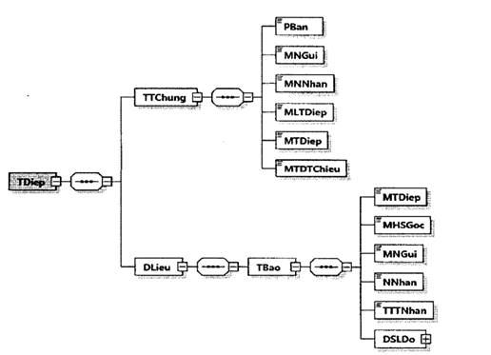

Hình minh họa 3: Định dạng của một thông điệp phản hồi kỹ thuật
- Định dạng thông điệp được mô tả ở bảng dưới đây:
Tên chỉ tiêu | Tên thẻ | Độ dài tối đa | Kiểu dữ liệu | Ràng buộc
Thẻ TDiep chứa thông tin truyền nhận bao gồm thông tin chung, thông tin chi tiết
Thẻ TDiep\TTChung chứa thông tin chung của thông điệp phản hồi kỹ thuật
Phiên bản của thông điệp (Trong Quy định này có giá trị là 2.0.1) | PBan | 6 | Chuỗi ký tự | Bắt buộc
Mã nơi gửi | MNGui | 14 | Chuỗi ký tự | Bắt buộc
Mã nơi nhận | MNNhan | 14 | Chuỗi ký tự | Bắt buộc
Mã loại thông điệp | MLTDiep | 3 | Số | Bắt buộc
Mã thông điệp | MTDiep | 46 | Chuỗi ký tự | Bắt buộc
Mã thông điệp tham chiếu | MTDTChieu | 46 | Chuỗi ký tự | Bắt buộc (Trừ trường hợp hệ thống của bên nhận không bóc tách và lấy được thông điệp gốc)
Thẻ TDiep\DLieu chứa phần dữ liệu của thông điệp
Thẻ TDiep\DLieu\TBao chứa dữ liệu thông báo, bao gồm các thông tin sau:
Mã thông điệp (Mã thông điệp gốc) | MTDiep | 46 | Chuỗi ký tự | Bắt buộc (Trừ trường hợp hệ thống của bên nhận không bóc tách và lấy được thông điệp gốc)
Mã hồ sơ gốc | MHSGoc | 46 | Chuỗi ký tự | Không bắt buộc
Mã nơi gửi | MNGui | 14 | Chuỗi ký tự | Không bắt buộc
Ngày nhận (Ngày nhận thông điệp) | NNhan |  | Ngày giờ | Bắt buộc
Trạng thái tiếp nhận | TTTNhan | 1 | Số (0: Không lỗi; 1: Có lỗi) | Bắt buộc
Thẻ TDiep\DLieu\TBao\DSLDo chứa danh sách lý do thông điệp truyền đến TCT không hợp lệ (nếu có)
Thẻ TDiep\DLieu\TBao\DSLDo\LDo chứa thông tin từng lý do không hợp lệ (Thẻ này có thể lặp lại nhiều lần tương ứng với số lượng lỗi)
Mã lỗi | MLoi | 4 | Chuỗi ký tự | Bắt buộc;
Mô tả (Mô tả lỗi) | MTa | 255 | Chuỗi ký tự | Bắt buộc;
”
4. Sửa đổi bổ sung khoản 1, Mục I Phần II Quy định tại Quyết định số 1450/QĐ-TCT ngày 07/10/2021.
“1. Định dạng dữ liệu tờ khai đăng ký/thay đổi thông tin sử dụng hóa đơn điện tử
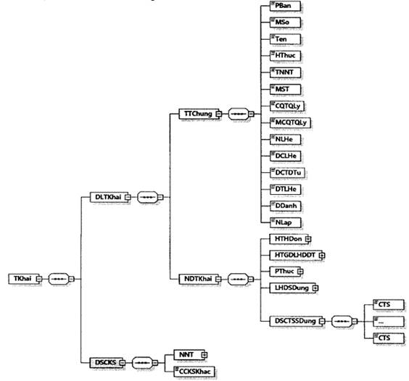

Hình minh họa 4: Định dạng của một tờ khai đăng ký/thay đổi thông tin sử dụng hóa đơn điện tử
b) Định dạng chi tiết được mô tả tại bảng dưới đây:
Tên chỉ tiêu | Tên thẻ | Độ dài tối đa | Kiểu dữ liệu | Ràng buộc
Thẻ TKhai chứa dữ liệu tờ khai và chữ ký số của NNT
Thẻ TKhai\DLTKhai chứa dữ liệu tờ khai bao gồm: Thông tin chung và nội dung chi tiết của tờ khai
Thẻ TKhai\DLTKhai\TTChung chứa thông tin chung của tờ khai
Phiên bản XML (Trong Quy định này có giá trị là 2.0.1) | PBan | 6 | Chuỗi ký tự | Bắt buộc
Mẫu số (Mẫu số tờ khai) | MSo | 15 | Chuỗi ký tự (Chi tiết tại Mục 18 Phụ lục kèm theo Quyết định) | Bắt buộc
Tên (Tên tờ khai) | Ten | 100 | Chuỗi ký tự | Bắt buộc
Hình thức (Hình thức đăng ký/thay đổi thông tin sử dụng hóa đơn điện tử) | HThuc | 1 | Số (1: Đăng ký mới, 2: Thay đổi thông tin) | Bắt buộc
Tên NNT | TNNT | 400 | Chuỗi ký tự | Bắt buộc
Mã số thuế | MST | 14 | Chuỗi ký tự | Bắt buộc
CQT quản lý | CQTQLy | 100 | Chuỗi ký tự | Bắt buộc
Mã CQT quản lý | MCQTQLy | 5 | Chuỗi ký tự | Bắt buộc
Người liên hệ | NLHe | 50 | Chuỗi ký tự | Bắt buộc
Địa chỉ liên hệ | DCLHe | 400 | Chuỗi ký tự | Bắt buộc
Địa chỉ thư điện tử | DCTDTu | 50 | Chuỗi ký tự | Bắt buộc
Điện thoại liên hệ | DTLHe | 20 | Chuỗi ký tự | Bắt buộc
Địa danh | DDanh | 50 | Chuỗi ký tự | Bắt buộc
Ngày lập | NLap |  | Ngày | Bắt buộc
Thẻ TKhai\DLTKhai\NDTKhai chứa nội dung chi tiết tờ khai
Thẻ TKhai\DLTKhai\NDTKhai\HTHDon chứa hình thức hóa đơn áp dụng
Có mã (Hình thức hóa đơn có mã) | CMa | 1 | Số (0: không áp dụng, 1: áp dụng) | Bắt buộc
Có mã từ máy tính tiền (Hình thức hóa đơn có mã khởi tạo từ máy tính tiền) | CMTMTTien | 1 | Số (1: áp dụng) | Không bắt buộc
Không có mã (Hình thức hóa đơn không có mã) | KCMa | 1 | Số (0: không áp dụng, 1: áp dụng) | Bắt buộc
Thẻ TKhai\DLTKhai\NDTKhai\HTGDLHDDT chứa hình thức gửi dữ liệu HĐĐT
NNT địa bàn khó khăn (Doanh nghiệp nhỏ và vừa, hợp tác xã, hộ, cá nhân kinh doanh tại địa bàn có điều kiện kinh tế xã hội khó khăn, địa bàn có điều kiện kinh tế xã hội đặc biệt khó khăn) | NNTDBKKhan | 1 | Số (0: không áp dụng, 1: áp dụng) | Bắt buộc
NNT khác theo đề nghị UBND (Doanh nghiệp nhỏ và vừa khác theo đề nghị của Ủy ban nhân dân tỉnh, thành phố trực thuộc trung ương gửi Bộ Tài chính trừ doanh nghiệp hoạt động tại các khu kinh tế, khu công nghiệp, khu công nghệ cao) | NNTKTDNUBND | 1 | Số (0: không áp dụng, 1: áp dụng) | Bắt buộc
Chuyển dữ liệu trực tiếp đến CQT (Chuyển dữ liệu hóa đơn điện tử trực tiếp đến cơ quan thuế (điểm b1, khoản 3, Điều 22 của Nghị định 123/2020/NĐ-CP)) | CDLTTDCQT | 1 | Số (0: không áp dụng,1: áp dụng) | Bắt buộc
Chuyển dữ liệu qua TCTN (Thông qua tổ chức cung cấp dịch vụ hóa đơn điện tử (điểm b2, khoản 3, Điều 22 của Nghị định 123/2020/NĐ-CP)) | CDLQTCTN | 1 | Số (0: không áp dụng, 1: áp dụng) | Bắt buộc
Thẻ TKhai\DLTKhai\NDTKhai\PThuc chứa phương thức chuyển dữ liệu HĐĐT
Chuyển đầy đủ (Chuyển đầy đủ nội dung từng hóa đơn) | CDDu | 1 | Số (0: không áp dụng, 1: áp dụng) | Bắt buộc
Chuyển bảng tổng hợp (Chuyển theo bảng tổng hợp dữ liệu hóa đơn điện tử (điểm a1, khoản 3, Điều 22 của Nghị định 123/2020/NĐ-CP)) | CBTHop | 1 | Số (0: không áp dụng, 1: áp dụng) | Bắt buộc
Thẻ TKhai\DLTKhai\NDTKhaiYLHDSDung chứa loại hóa đơn sử dụng
Hóa đơn GTGT | HDGTGT | 1 | Số (0: không sử dụng, 1: sử dụng) | Bắt buộc
Hóa đơn bán hàng | HDBHang | 1 | Số (0: không sử dụng, 1: sử dụng) | Bắt buộc
Hóa đơn bán tài sản công | HDBTSCong | 1 | Số (0: không sử dụng, 1: sử dụng) | Bắt buộc
Hóa đơn bán hàng dự trữ quốc gia | HDBHDTQGia | 1 | Số (0: không sử dụng, 1: sử dụng) | Bắt buộc
Hóa đơn khác (Các loại hóa đơn khác) | HDKhac | 1 | Số (0: không sử dụng, 1: sử dụng) | Bắt buộc
Chứng từ (Các chứng từ được in, phát hành, sử dụng và quản lý như hóa đơn) | CTu | 1 | Số (0: không sử dụng, 1: sử dụng) | Bắt buộc
Thẻ TKhai\DLTKhai\NDTKhai\DSCTSSDung chứa danh sách chứng thư số sử dụng
Thẻ TKhai\DLTKhai\NDTKhai\DSCTSSDung\CTS chứa thông tin chứng thư số sử dụng (Thẻ này có thể lặp lại nhiều lần tương ứng với số lượng chứng thư số sử dụng)
Số thứ tự | STT | 3 | Số | Không bắt buộc
Tên tổ chức (Cơ quan chứng thực/cấp/công nhận chữ ký số, chữ ký điện tử) | TTChuc | 400 | Chuỗi ký tự | Bắt buộc
Seri (Số sê-ri chứng thư số) | Seri | 40 | Chuỗi ký tự | Bắt buộc
Từ ngày (Thời hạn sử dụng chứng thư số từ ngày) | TNgay |  | Ngày giờ | Bắt buộc
Đến ngày (Thời hạn sử dụng chứng thư số đến ngày) | DNgay |  | Ngày giờ | Bắt buộc
Hình thức (Hình thức đăng ký) | HThuc | 1 | Số (1: Thêm mới, 2: Gia hạn, 3: Ngừng sử dụng) | Bắt buộc
Thẻ TKhai\DSCKS chứa thông tin chữ ký số, bao gồm chữ ký số của NNT hoặc đại diện hợp pháp và các chữ ký số khác (nếu có).
Thẻ TKhai\DSCKS\NNT chứa thông tin chữ ký số của NNT hoặc của đại diện hợp pháp (Ký trên thẻ TKhai\DLTKhai và thẻ TKhai\DSCKS\NNT\Signature\Object)
Chữ ký số | Signature |  |  | Bắt buộc
Thẻ TKhai\DSCKS\CCKSKhac chứa các chữ ký số khác (nếu có) (chỉ ký trên thẻ TKhai\DLTKhai và thẻ Signature\Object của chữ ký số khác (nếu cần)).
”
5. Sửa đổi bổ sung khoản 4, Mục I Phần II Quy định tại Quyết định số 1450/QĐ-TCT ngày 07/10/2021.
“4. Định dạng dữ liệu thông báo về việc chấp nhận/không chấp nhận sử dụng hóa đơn điện tử
a) Thông báo có định dạng như sau:
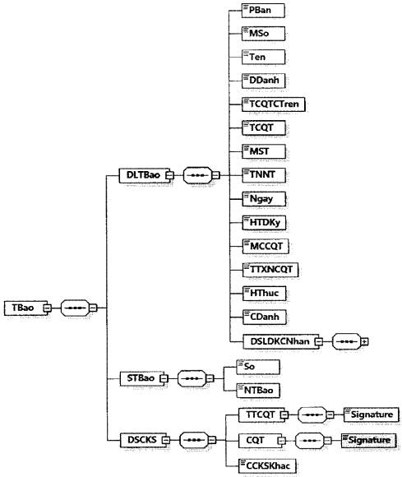

Hình minh họa 7: Định dạng dữ liệu Thông báo về việc chấp nhận/không chấp nhận đăng ký/thay đổi thông tin sử dụng hóa đơn điện tử
b) Định dang chi tiết được mô tả tại bảng dưới đây:
Tên chỉ tiêu | Tên thẻ | Độ dài tối đa | Kiểu dữ liệu | Ràng buộc | Tham khảo
Thẻ TBao chứa dữ liệu thông báo, số thông báo và thông tin chữ ký số của cơ quan thuế
Thẻ TBao\DLTBao chứa dữ liệu thông báo
Phiên bản XML (Trong Quy định này có giá trị là 2.0.1) | PBan | 6 | Chuỗi ký tự | Bắt buộc
Mẫu số (Mẫu số thông báo) | MSo | 15 | Chuỗi ký tự (Chi tiết tại Mục 18 Phụ lục kèm theo Quyết định này) | Bắt buộc
Tên (Tên thông báo) | Ten | 255 | Chuỗi ký tự | Bắt buộc
Địa danh | DDanh | 50 | Chuỗi ký tự | Bắt buộc
Tên cơ quan thuế cấp trên | TCQTCTren | 100 | Chuỗi ký tự | Bắt buộc
Tên cơ quan thuế (Tên cơ quan thuế ra thông báo) | TCQT | 100 | Chuỗi ký tự | Bắt buộc
Mã số thuế | MST | 14 | Chuỗi ký tự | Bắt buộc
Tên NNT | TNNT | 400 | Chuỗi ký tự | Bắt buộc
Ngày (Ngày đăng ký/thay đổi) | Ngay |  | Ngày | Bắt buộc
Hình thức (Hình thức đăng ký/thay đổi thông tin sử dụng hóa đơn điện tử) | HTDKy | 1 | Số (1: Đăng ký mới, 2: Thay đổi thông tin) | Bắt buộc
Mã của cơ quan thuế (Mã của cơ quan thuế trên hóa đơn điện tử khởi tạo từ máy tính tiền) | MCCQT | 23 | Chuỗi ký tự (Chi tiết tại Mục 1 Phụ lục theo Quyết định này) | Bắt buộc đối với trường hợp đăng ký sử dụng hóa đơn khởi tạo từ máy tính tiền
Trạng thái xác nhận của cơ quan thuế | TTXNCQT | 1 | Số (Chi tiết tại Phụ lục X kèm theo Quyết định số 1450/QĐ-TCT ngày 7/10/2021) | Bắt buộc
Hình thức (Hình thức của chữ ký) | HThuc | 50 | Chuỗi ký tự | Bắt buộc
Chức danh (Chức danh của chữ ký) | CDanh | 50 | Chuỗi ký tự | Bắt buộc
Thẻ TBao\DLTBao\DSLDKCNhan chứa danh sách lý do không chấp nhận (nếu có).
Thẻ TBao\DLTBao\DSLDKCNhan\LDo chứa lý do không chấp nhận (Thẻ này có thể lặp lại nhiều lần tương ứng với số lượng lỗi
Mã lỗi (Mã tiêu chí) | MLoi | 4 | Chuỗi ký tự | Bắt buộc
Mô tả (Lý do không chấp nhận) | MTa | 255 | Chuỗi ký tự | Bắt buộc
Thẻ TBao\STBao chứa thông tin số thông báo và ngày thông báo
Số (Số thông báo) | So | 30 | Chuỗi ký tự | Bắt buộc
Ngày thông báo | NTBao |  | Ngày | Bắt buộc
Thẻ TBao\DSCKS chứa thông tin chữ ký số, bao gồm chữ ký số của cơ quan thuế và các chữ ký số khác (nếu có)
Thẻ TBao\DSCKS\TTCQT chứa thông tin chữ ký số của thủ trưởng cơ quan thuế (Ký trên thẻ TBao\DLTBao và thẻ TBao\DSCKS\TTCQT\Signature\Obiect)
Chữ ký số | Signature |  | Bắt buộc
Thẻ TBao\DSCKS\CQT chứa thông tin chữ ký số của cơ quan thuế (Ký trên thẻ TBao\DLTBao, thẻ TBao\DLTBao và thẻ TBao\DSCKS\COT\Signature\Obiect)
Chữ ký số | Signature |  |  | Bắt buộc
Thẻ TBao\DSCKS\CCKSKhac chứa các chữ ký số khác (nếu có) (chỉ ký trên thẻ TBao\DLTBao và thẻ Signature\Object của chữ ký số khác (nếu cần)).
”
6. Sửa đổi, bổ sung khoản 2, Mục II phần II Quy định tại Quyết định số 1450/QĐ-TCT ngày 07/10/2021.
“2. Định dạng dữ liệu hóa đơn điện tử
a) Hóa đơn giá trị gia tăng
Tên chỉ tiêu | Tên thẻ | Độ dài tối đa | Kiểu dữ liệu | Ràng buộc | Tham khảo
Thẻ HDon chứa thông tin dữ liệu hóa đơn, dữ liệu QR Code và thông tin chữ ký số
Thẻ HDonVDLHDon chứa các thông tin chung, nội dung chi tiết hóa đơn và thông tin khác do người bán tự định nghĩa
Thẻ HDon\DLHDon\TTChung chứa thông tin chung của hóa đơn
Phiên bản XML (Trong Quy định này có giá trị là 2.0.1) | PBan | 6 | Chuỗi ký tự | Bắt buộc
Tên hóa đơn | THDon | 100 | Chuỗi ký tự | Bắt buộc (Nếu có) | - Khoản 1 và khoản 14, Điều 10 Nghị định 123/2020/NĐ-CP.
 |  |  |  |  | - Khoản 1 Điều 4 Thông tư 78/2021/TT- BTC
Ký hiệu mẫu số hóa đơn | KHMSHDon | 1 | Chuỗi ký tự (Chi tiết tại Mục 16 Phụ lục kèm theo Quyết định này) | Bắt buộc (Nếu có) | - Khoản 1 và khoản 14, Điều 10 Nghị định 123/2020/NĐ-CP.
 |  |  |  |  | - Khoản 1 Điều 4 Thông tư 78/2021/TT-BTC
Ký hiệu hóa đơn | KHHDon | 6 | Chuỗi ký tự | Bắt buộc (Nếu có) | - Khoản 1 và khoản 14 Điều 10 Nghị định 123/2020/NĐ-CP
 |  |  |  |  | - Khoản 1 Điều 4 Thông tư 78/2021/TT-BTC
Số hóa đơn | SHDon | 8 | Số | Bắt buộc (Nếu có) | Khoản 3 và khoản 14 Điều 10 Nghị định 123/2020/NĐ-CP
Mã hồ sơ | MHSo | 20 | Chuỗi ký tự | Bắt buộc (Đối với trường hợp là hóa đơn đề nghị cấp mã của cơ quan thuế theo từng lần phát sinh)
Ngày lập | NLap |  | Ngày | Bắt buộc
Số bảng kê (Số của bảng kê các loại hàng hóa, dịch vụ đã bán kèm theo hóa đơn) | SBKe | 50 | Chuỗi ký tự | Bắt buộc (Nếu có) | Điểm a, khoản 6, Điều 10 Nghị định 123/2020/NĐ-CP
Ngày bảng kê (Ngày của bảng kê các loại hàng hóa, dịch vụ đã bán kèm theo hóa đơn) | NBKe |  | Ngày | Bắt buộc (Nếu có) | Điểm a, khoản 6, Điều 10 Nghị định 123/2020/NĐ-CP
Đơn vị tiền tệ | DVTTe | 3 | Chuỗi ký tự (Chi tiết tại Khoản 2, Mục IV, Phần I Quyết định số 1450/QĐ-TCT ngày 7/10/2021) | Bắt buộc
Tỷ giá | TGia | 7,2 | Số | Bắt buộc (Trừ trường hợp Đơn vị tiền tệ là VND)
Hình thức thanh toán | HTTToan | 50 | Chuỗi ký tự | Không bắt buộc
Mã số thuế tổ chức cung cấp giải pháp hóa đơn điện tử | MSTTCGP | 14 | Chuỗi ký tự | Bắt buộc
Mã số thuế đơn vị nhận ủy nhiệm lập hóa đơn | MSTDVNUNLHDon | 14 | Chuỗi ký tự | Bắt buộc (Đối với trường hợp ủy nhiệm lập hóa đơn)
Tên đơn vị nhận ủy nhiệm lập hóa đơn | TDVNUNLHDon | 400 | Chuỗi ký tự | Bắt buộc (Đối với trường hợp ủy nhiệm lập hóa đơn)
Địa chỉ đơn vị nhận ủy nhiệm lập hóa đơn | DCDVNUNLHDon | 400 | Chuỗi ký tự | Bắt buộc (Đối với trường hợp ủy nhiệm lập hóa đơn)
Thẻ HDon\DLHDon\TTChung\TTHDLQuan chứa thông tin hóa đơn liên quan trong trường hợp là hóa đơn điều chỉnh hoặc thay thế
Tính chất hóa đơn | TCHDon | 1 | Số (1: Thay thế, 2: Điều chỉnh) | Bắt buộc
Loại hóa đơn có liên quan (Loại hóa đơn bị thay thế/điều chỉnh) | LHDCLQuan | 1 | Số (Chi tiết tại Phụ lục VI kèm theo Quyết định số 1450/QĐ-TCT ngày 7/10/2021) | Bắt buộc
Ký hiệu mẫu số hóa đơn có liên quan (Ký hiệu mẫu số hóa đơn bị thay thế/điều chỉnh) | KHMSHDCLQuan | 11 | Chuỗi ký tự (Chi tiết tại Mục 16, Phụ lục kèm theo Quyết định này) | Bắt buộc (Đối với trường hợp điều chỉnh, thay thế cho hóa đơn có Ký hiệu mẫu số hóa đơn, Ký hiệu hóa đơn, Số hóa đơn)
Ký hiệu hóa đơn có liên quan (Ký hiệu hóa đơn bị thay thế/điều chỉnh) | KHHDCLQuan. | 8 | Chuỗi ký tự | Bắt buộc (Đối với trường hợp điều chỉnh, thay thế cho hóa đơn có Ký hiệu mẫu số hóa đơn, Ký hiệu hóa đơn, Số hóa đơn)
Số hóa đơn có liên quan (Số hóa đơn bị thay thế/điều chỉnh) | SHDCLQuan | 8 | Chuỗi ký tự | Bắt buộc (Đối với trường hợp điều chỉnh, thay thế cho hóa đơn có Ký hiệu mẫu số hóa đơn, Ký hiệu hóa đơn, Số hóa đơn)
Ngày lập hóa đơn có liên quan (Ngày lập hóa đơn bị thay thế/điều chỉnh) | NLHDCLQuan |  | Ngày | Bắt buộc
Ghi chú | GChu | 255 | Chuỗi ký tự | Không bắt buộc
Thẻ HDon\DLHDon\TTChung\TTKhac chứa thông tin khác (Chi tiết được mô tả tại Khoản 1, Mục II, Phần II Quyết định số 1450/QĐ-TCT ngày 7/10/2021)
Thẻ HDon\DCHDon\NDHDon chứa nội dung hóa đơn, bao gồm: Thông tin người bán, người mua, danh sách hàng hóa, dịch vụ và thông tin thanh toán của hóa đơn
Thẻ HDon\DLHDon\NDHDon\NBan chứa tên, địa chỉ, MST của người bán
Tên | Ten | 400 | Chuỗi ký tự | Bắt buộc
Mã số thuế | MST | 14 | Chuỗi ký tự | Bắt buộc
Địa chỉ | DChi | 400 | Chuỗi ký tự | Bắt buộc
Số điện thoại | SDThoai | 20 | Chuỗi ký tự | Không bắt buộc
Địa chỉ thư điện tử | DCTDTu | 50 | Chuỗi ký tự | Không bắt buộc
Số tài khoản ngân hàng | STKNHang | 30 | Chuỗi ký tự | Không bắt buộc
Tên ngân hàng | TNHang | 400 | Chuỗi ký tự | Không bắt buộc
Fax | Fax | 20 | Chuỗi ký tự | Không bắt buộc
Website | Website | 100 | Chuỗi ký tự | Không bắt buộc
Thẻ HDon\DLHDon\NDHDon\NBan\TTKhac chứa thông tin khác (Chi tiết được mô tả tại Khoản 1, Mục II, Phần II Quyết định số 1450/QĐ-TCT ngày 7/10/2021)
Thẻ HDon\DLHDon\NDHDon\NMua chứa tên, địa chỉ, MST của người mua
Tên | Ten | 400 | Chuỗi ký tự | Bắt buộc (Nếu có) | Khoản 5, Điều 10, Nghị định 123/2020/NĐ-CP
Mã số thuế | MST | 14 | Chuỗi ký tự | Bắt buộc (Nếu có) | Khoản 5, Điều 10, Nghị định 123/2020/NĐ-CP
Địa chỉ | DChi | 400 | Chuỗi ký tự | Bắt buộc (Nếu có) | Khoản 5, Điều 10, Nghị định 123/2020/NĐ-CP
Mã khách hàng | MKHang | 50 | Chuỗi ký tự | Không bắt buộc
Số điện thoại | SDThoai | 20 | Chuỗi ký tự | Không bắt buộc
Địa chỉ thư điện tử | DCTDTu | 50 | Chuỗi ký tự | Không bắt buộc
Họ và tên người mua hàng | HVTNMHang | 100 | Chuỗi ký tự | Không bắt buộc
Số tài khoản ngân hàng | STKNHang | 30 | Chuỗi ký tự | Không bắt buộc
Tên ngân hàng | TNHang | 400 | Chuỗi ký tự | Không bắt buộc
Thẻ HDon\DLHDon\NDHDon\NMua\TTKhac chứa thông tin khác (Chi tiết được mô tả tại Khoản 1, Mục II, Phần II Quyết định số 1450/QĐ-TCT ngày 7/10/2021)
Thẻ HDon\DLHDon\NDHDon\DSHHDVu chứa danh sách hàng hóa dịch vụ (không bắt buộc trong trường hợp hóa đơn điều chỉnh không điều chỉnh thông tin hàng hóa, dịch vụ)
Thẻ HDon\DLHDon\NDHDon\DSHHDVuVHHDVu chứa chi tiết 01 dòng hàng hóa dịch vụ (Thẻ này có thể lặp lại nhiều lần tương ứng với số lượng hàng hóa, dịch vụ)
Tính chất | TChat | 1 | Số (Chi tiết tại Phụ lục IV kèm theo Quyết định số 1450/QĐ-TCT ngày 7/10/2021) | Bắt buộc
Số thứ tự | STT | 4 | Số | Không bắt buộc
Mã hàng hóa, dịch vụ | MHHDVu | 50 | Chuỗi ký tự | Bắt buộc (Nếu có) | Điểm a, khoản 6, Điều 10 Nghị định 123/2020/NĐ-CP
Tên hàng hóa, dịch vụ | THHDVu | 500 | Chuỗi ký tự | Bắt buộc
Đơn vị tính | DVTinh | 50 | Chuỗi ký tự | Bắt buộc (Nếu có) | Khoản 6, khoản 14, Điều 10 Nghị định 123/2020/NĐ-CP
Số lượng | SLuong | 21,6 | Số | Bắt buộc (Nếu có) | Khoản 6, khoản 14, Điều 10 Nghị định 123/2020/NĐ-CP
Đơn giá | DGia | 21,6 | Số | Bắt buộc (Nếu có) | Khoản 6, khoản 14, Điều 10 Nghị định 123/2020/NĐ-CP
Tỷ lệ % chiết khấu (Trong trường hợp thể hiện thông tin chiết khấu cho từng hàng hóa, dịch vụ) | TLCKhau | 6,4 | Số | Không Bắt buộc
Số tiền chiết khấu (Trong trường hợp thể hiện thông tin chiết khấu cho từng hàng hóa, dịch vụ) | STCKhau | 21,6 | Số | Không Bắt buộc
Thành tiền (Thành tiền chưa có thuế GTGT) | ThTien | 21,6 | Số | Bắt buộc (Trừ trường hợp TChat có giá trị là “4- Ghi chú/diễn giải”)
Thuế suất (Thuế suất thuế GTGT) | TSuat | 11 | Chuỗi ký tự (Chi tiết tại Mục 17 Phụ lục kèm theo Quyết định này) | Bắt buộc (Nếu có) | Khoản 6, khoản 14, Điều 10 Nghị định 123/2020/NĐ-CP
Thẻ HDon\DLHDon\NDHDon\DSHHĐVu\HHDVu\TTKhac chứa thông tin khác (Chi tiết được mô tả tại Khoản 1, Mục II, Phần II Quyết định số 1450/QĐ-TCT ngày 7/10/2021)
Thẻ HDon\DLHDon\NDHDon\TToan chứa thông tin thanh toán của hóa đơn (Trường hợp hóa đơn điều chỉnh không làm thay đổi thông tin thanh toán của hóa đơn không bắt buộc phải có thẻ này và các chỉ tiêu liên quan)
Thẻ HDon\DLHDon\NDHDon\TToan\THTTLTSuat chứa thông tin tổng hợp theo từng loại thuế suất
Thẻ HDonVDLHDon\NDHDon\TToan\THTTLTSuat\LTSuat chứa chi tiết thông tin tổng hợp của mỗi loại thuế suất (Thẻ này có thể lập lại nhiều lần tương ứng với số lượng các mức thuế suất khác nhau)
Thuế suất (Thuế suất thuế GTGT) | TSuat | 11 | Chuỗi ký tự (Chi tiết tại Mục 17 Phụ lục kèm theo Quyết định này) | Bắt buộc (Nếu có) | Khoản 6, khoản 14, Điều 10 Nghị định 123/2020/NĐ-CP
Thành tiền (Thành tiền chưa có thuế GTGT) | ThTien | 21,6 | Số | Bắt buộc
Tiền thuế (Tiền thuế GTGT) | TThue | 21,6 | Số | Bắt buộc (Nếu có) | Khoản 6, khoản 14, Điều 10 Nghị định 123/2020/NĐ-CP
Thẻ HDon\DLHDon\NDHDon\TToan chứa thông tin về số tiền thanh toán, số tiền thuế trên hóa đơn
Tổng tiền chưa thuế (Tổng cộng thành tiền chưa có thuế GTGT) | TgTCThue | 21,6 | Số | Bắt buộc
Tổng giảm trừ không chịu thuế | TGTKCThue | 21,6 | Số | Không bắt buộc
Tổng tiền thuế (Tổng cộng tiền thuế GTGT) | TgTThue | 21,6 | Số | Bắt buộc
Thế HDon\DLHDon\NDHDon\TToan\DSLPhi chứa danh sách các loại tiền phí, lệ phí (nếu có)
Thẻ HDon\DLHDon\NDHDon\TToan\DSLPhi\LPhi chứa chi tiết từng loại tiền phí, lệ phí (Thẻ này có thể lặp lại nhiều lần tương ứng với số loại phí, lệ phí)
Tên loại phí | TLPhi | 100 | Chuỗi ký tự | Bắt buộc (Nếu có) | Khoản 11, Điều 10, Nghị định 123/2020/NĐ-CP
Tiền phí | TPhi | 21,6 | Số | Bắt buộc (Nếu có) | Khoản 11, Điều 10, Nghị định 123/2020/NĐ-CP
Các chỉ tiêu sau được đặt bên trong thẻ HDon\DLHDon\NDHDon\TToan
Tổng tiền chiết khấu thương mại | TTCKTMai | 21,6 | Số | Bắt buộc (Nếu có) | Điểm đ, khoản 6, Điều 10 Nghị định 123/2020/NĐ-CP
Tổng giảm trừ khác | TGTKhac | 21,6 | Số | Không bắt buộc
Tổng tiền thanh toán bằng số | TgTTTBSo | 21,6 | Số | Bắt buộc
Tổng tiền thanh toán bằng chữ | TgTTTBChu | 255 | Chuỗi ký tự | Bắt buộc
Thẻ HDon\DLHDon\NDHDon\TToan\TTKhac chứa thông tin khác (Chi tiết được mô tả tại Khoản 1, Mục II, Phần II Quyết định số 1450/QĐ-TCT ngày 7/10/2021)
Thẻ HDon\DLHDon\TTKhac chứa thông tin khác (Chi tiết được mô tả tại Khoản 1, Mục II, Phần II Quyết định số 1450/QĐ-TCT ngày 7/10/2021)
Thẻ HDon\DLQRCode chứa dữ liệu QR Code
Dữ liệu QR Code (Chi tiết tại Khoản 7, Mục IV, Phần I, Quyết định số 1450/QĐ-TCT ngày 7/10/2021) |  | 512 | Chuỗi ký tự | Không bắt buộc
Với hóa đơn điện tử có mã, nếu đủ điều kiện cấp mã, hệ thống của Cơ quan thuế trả về chỉ tiêu Mã của cơ quan thuế trên hóa đơn điện tử (Thẻ MCCQT, đặt bên trong thẻ HDon)
Mã của cơ quan thuế (Mã của cơ quan thuế trên hóa đơn điện tử) | MCCQT | 34 | Chuỗi ký tự | Bắt buộc
Thẻ HDon\DSCKS chứa thông tin chữ ký số, bao gồm chữ ký số của người bán hoặc chữ ký số của đơn vị nhận ủy nhiệm, người mua (nếu có), cơ quan thuế và các chữ ký số khác (nếu có).
Thẻ HDon\DSCKS\NBan chứa thông tin chữ ký số người bán hoặc chữ ký số của đơn vị nhận ủy nhiệm (ký trên thẻ HDon\DLHDon và thẻ HDon\DSCKS\NBan\Signature\Object)
Chữ ký số người bán | Signature |  |  | Bắt buộc (Nếu có) | Khoản 7, khoản 14, Điều 10, Nghị định 123/2020/NĐ-CP
Thẻ HDon\DSCKS\NMua chứa thông tin chữ ký số người mua (nếu có) (ký trên thẻ HDon\DLHDon và thẻ HDon\DSCKS\NMua\Signature\Object (nếu cần))
Chữ ký số người mua | Signature |  |  | Không bắt buộc
Với hóa đơn điện tử đủ điều kiện cấp mã, hệ thống của cơ quan thuế trả về hóa đơn điện tử và bổ sung thẻ CQT (đặt bên trong thẻ HDonXDSCKS) chứa thông tin chữ ký số của cơ quan thuế (ký trên thẻ HDon\DLHDon, thẻ HDon\MCCQT và thẻ HDon\DSCKS\CQT\Signature\Object)
Chữ ký số cơ quan thuế | Signature |  |  | Bắt buộc
Thẻ HDon\DSCKS\CCKSKhac chứa các chữ ký số khác (nếu có) (ký trên thẻ HDon\DLHDon và thẻ Signature\Object của chữ ký số khác (nếu cần).
b) Hóa đơn bán hàng
Tên chỉ tiêu | Tên thẻ | Độ dài tối đa | Kiểu dữ liệu | Ràng buộc | Tham khảo
Thẻ HDon chứa thông tin dữ liệu hóa đơn, dữ liệu QR Code và thông tin chữ ký số
Thẻ HDon\DCHDon chứa các thông tin chung, nội dung chi tiết hóa đơn và thông tin khác do người bán tự định nghĩa
Thẻ HDon\DLHDon\TTChung chứa thông tin chung của hóa đơn
Phiên bản XML (Trong Quy định này có giá trị là 2.0.1) | PBan | 6 | Chuỗi ký tự | Bắt buộc
Tên hóa đơn | THDon | 100 | Chuỗi ký tự | Bắt buộc (Nếu có) | - Khoản 1 và khoản 14, Điều 10 Nghị định 123/2020/NĐ-CP.
 |  |  |  |  | - Khoản 1 Điều 4 Thông tư 78/2021/TT-BTC
Ký hiệu mẫu số hóa đơn | KHMSHDon | 1 | Chuỗi ký tự (Chi tiết tại Mục 16 Phụ lục kèm theo Quyết định này) | Bắt buộc (Nếu có) | - Khoản 1 và khoản 14 Điều 10 Nghị định 123/2020/NĐ-CP.
 |  |  |  |  | - Khoản 1 Điều 4 Thông tư 78/2021/TT-BTC
Ký hiệu hóa đơn | KHHDon | 6 | Chuỗi ký tự | Bắt buộc (Nếu có) | - Khoản 1 và khoản 14, Điều 10 Nghị định 123/2020/NĐ-CP.
 |  |  |  |  | - Khoản 1, Điều 4 Thông tư 78/2021/TT-BTC
Số hóa đơn | SHDon | 8 | Số | Bắt buộc (Nếu có) | Khoản 3 và khoản 14, Điều 10 Nghị định 123/2020/NĐ-CP
Mã hồ sơ | MHSo | 20 | Chuỗi ký tư | Bắt buộc (Đối với trường hợp là hóa đơn đề nghị cấp mã của cơ quan thuế theo từng lần phát sinh )
Ngày lập | NLap |  | Ngày | Bắt buộc
Hóa đơn dành cho khu phi thuế quan (Hóa đơn dành cho tổ chức, cá nhân trong khu phi thuế quan) | HDDCKPTQuan | 1 | Số (1-Hóa đơn dành cho tổ chức, cá nhân trong khu phi thuế quan, 0-Hóa đơn không dành cho tổ chức, cá nhân trong khu phi thuế quan) | Bắt buộc
Số bảng kê (Số của bảng kê các loại hàng hóa, dịch vụ đã bán kèm theo hóa đơn) | SBKe | 50 | Chuỗi ký tự | Bắt buộc (Nếu có) | Điểm a, khoản 6, Điều 10 Nghị định 123/2020/NĐ-CP
Ngày bảng kê (Ngày của bảng kê các loại hàng hóa, dịch vụ đã bán kèm theo hóa đơn) | NBKe |  | Ngày | Bắt buộc (Nếu có) | Điểm a, khoản 6, Điều 10 Nghị định 123/2020/NĐ-CP
Đơn vị tiền tệ | DVTTe | 3 | Chuỗi ký tự (Chi tiết tại Khoản 2, Mục IV, Phần I Quyết định số 1450/QĐ-TCT ngày 7/10/2021) | Bắt buộc
Tỷ giá | TGia | 7,2 | Số | Bắt buộc (Trừ trường hợp Đơn vị tiền tệ là VND)
Hình thức thanh toán | HTTToan | 50 | Chuỗi ký tự | Không bắt buộc
Mã số thuế tổ chức cung cấp giải pháp hóa đơn điện tử | MSTTCGP | 14 | Chuỗi ký tự | Bắt buộc
Mã số thuế đơn vị nhận ủy nhiệm lập hóa đơn | MSTDVNUNLHDon | 14 | Chuỗi ký tự | Bắt buộc (Đối với trường hợp ủy nhiệm lập hóa đơn)
Tên đơn vị nhận ủy nhiệm lập hóa đơn | TDVNUNLHDon | 400 | Chuỗi ký tự | Bắt buộc (Đối với trường hợp ủy nhiệm lập hóa đơn)
Địa chỉ đơn vị nhận ủy nhiệm lập hóa đơn | DCDVNUNLHDon | 400 | Chuỗi ký tự | Bắt buộc (Đối với trường hợp ủy nhiệm lập hóa đơn)
Thẻ HDon\DLHDon\TTChung\TTHDLQuan chứa thông tin hóa đơn liên quan trong trường hợp là hóa đơn điều chỉnh hoặc thay thế
Tính chất hóa đơn | TCHDon | 1 | Số (1: Thay thế, 2: Điều chỉnh) | Bắt buộc
Loại hóa đơn có liên quan (Loại hóa đơn bị thay thế/điều chỉnh) | LHDCLQuan | 1 | Số (Chi tiết tại Phụ lục VI kèm theo Quyết định số 1450/QĐ-TCT ngày 7/10/2021) | Bắt buộc
Ký hiệu mẫu số hóa đơn có liên quan (Ký hiệu mẫu số hóa đơn bị thay thế/điều chỉnh) | KHMSHDCLQuan | 11 | Chuỗi ký tự (Chi tiết tại Mục 16 Phụ lục kèm theo Quyết định này) | Bắt buộc (Đối với trường hợp điều chỉnh, thay thế cho hóa đơn có Ký hiệu mẫu số hóa đơn, Ký hiệu hóa đơn, Số hóa đơn)
Ký hiệu hóa đơn có liên quan (Ký hiệu hóa đơn bị thay thế/điều chỉnh) | KHHDCLQuan | 8 | Chuỗi ký tự | Bắt buộc (Đối với trường hợp điều chỉnh, thay thế cho hóa đơn có Ký hiệu mẫu số hóa đơn, Ký hiệu hóa đơn, Số hóa đơn)
Số hóa đơn có liên quan (Số hóa đơn bị thay thế/điều chỉnh) | SHDCLQuan | 8 | Chuỗi ký tự | Bắt buộc (Đối với trường hợp điều chỉnh, thay thế cho hóa đơn có Ký hiệu mẫu số hóa đơn, Ký hiệu hóa đơn, Số hóa đơn)
Ngày lập hóa đơn có liên quan (Ngày lập hóa đơn bị thay thế/điều chỉnh) | NLHDCLQuan |  | Ngày | Bắt buộc
Ghi chú | GChu | 255 | Chuỗi ký tự | Không bắt buộc
Thẻ HDon\DLHDon\TTChung\TTKhac chứa thông tin khác (Chi tiết được mô tả tại Khoản 1, Mục II, Phần II Quyết định số 1450/QĐ-TCT ngày 7/10/2021)
Thẻ HDon\DLHDon\NDHDon chứa nội dung hóa đơn, bao gồm: Thông tin người bán, người mua, danh sách hàng hóa, dịch vụ và thông tin thanh toán của hóa đơn
Thẻ HDon\DLHĐon\NDHDon\NBan chứa tên, địa chỉ, MST của người bán
Tên | Ten | 400 | Chuỗi ký tự | Bắt buộc
Mã số thuế | MST | 14 | Chuỗi ký tự | Bắt buộc
Địa chỉ | DChi | 400 | Chuỗi ký tự | Bắt buộc
Số điện thoại | SDThoai | 20 | Chuỗi ký tự | Không bắt buộc
Địa chỉ thư điện tử | DCTDTu | 50 | Chuỗi ký tự | Không bắt buộc
Số tài khoản ngân hàng | STKNHang | 30 | Chuỗi ký tự | Không bắt buộc
Tên ngân hàng | TNHang | 400 | Chuỗi ký tự | Không bắt buộc
Fax | Fax | 20 | Chuỗi ký tự | Không bắt buộc
Website | Website | 100 | Chuỗi ký tự | Không bắt buộc
Thẻ HDon\DLHDon\NDHDon\NBan\TTKhac chứa thông tin khác (Chi tiết được mô tả tại Khoản 1, Mục II, Phần II Quyết định số 1450/QĐ-TCT ngày 7/10/2021)
Thẻ HDon\DLHDon\NDHDon\NMua chứa tên, địa chỉ, MST của người mua
Tên | Ten | 400 | Chuỗi ký tự | Bắt buộc (Nếu có) | Khoản 5, Điều 10, Nghị định 123/2020/NĐ-CP
Mã số thuế | MST | 14 | Chuỗi ký tự | Bắt buộc (Nếu có) | Khoản 5, Điều 10, Nghị định 123/2020/NĐ-CP
Địa chỉ | DChi | 400 | Chuỗi ký tự | Bắt buộc (Nếu có) | Khoản 5, Điều 10, Nghị định 123/2020/NĐ-CP
Mã khách hàng | MKHang | 50 | Chuỗi ký tự | Không bắt buộc
Số điện thoại | SDThoai | 20 | Chuỗi ký tự | Không bắt buộc
Địa chỉ thư điện tử | DCTDTu | 50 | Chuỗi ký tự | Không Bắt buộc
Họ và tên người mua hàng | HVTNMHang | 100 | Chuỗi ký tự | Không bắt buộc
Số tài khoản ngân hàng | STKNHang | 30 | Chuỗi ký tự | Không bắt buộc
Tên ngân hàng | TNHang | 400 | Chuỗi ký tự | Không bắt buộc
Thẻ HDon\DLHDon\NDHDon\NMua\TTKhac chứa thông tin khác (Chi tiết được mô tả tại Khoản 1, Mục II, Phần II Quyết định số 1450/QĐ-TCT ngày 7/10/2021)
Thẻ HDonVDLHDon\NDHDon\DSHHDVu chứa danh sách hàng hóa dịch vụ (không bắt buộc trong trường hợp hóa đơn điều chỉnh không điều chỉnh thông tin hàng hóa, dịch vụ)
Thẻ HDon\DLHDon\NDHDonVDSHHDVu\HHDYu chứa chi tiết 01 dòng hàng hóa dịch vụ (Thẻ này có thể lặp lại nhiều lần tương ứng với số lượng hàng hóa, dịch vụ)
Tính chất | TChat | 1 | Số (Chi tiết tại Phụ lục IV kèm theo Quyết định số 1450/QĐ-TCT ngày 7/10/2021) | Bắt buộc
Số thứ tự | STT | 4 | Số | Không bắt buộc
Mã hàng hóa, dịch vụ | MHHDVu | 50 | Chuỗi ký tự | Bắt buộc (Nếu có) | Điểm a, khoản 6, Điều 10 Nghị định 123/2020/N Đ-CP
Tên hàng hóa, dịch Vụ | THHDVu | 500 | Chuỗi ký tự | Bắt buộc
Đơn vị tính | DVTinh | 50 | Chuỗi ký tự | Bắt buộc (Nếu có) | Khoản 6, khoản 14, Điều 10 Nghị định 123/2020/NĐ-CP
Số lượng | SLuong | 21,6 | Số | Bắt buộc (Nếu có) | Khoản 6, khoản 14, Điều 10 Nghị định 123/2020/NĐ-CP
Đơn giá | DGia | 21,6 | Số | Bắt buộc (Nếu có) | Khoản 6, khoản 14, Điều 10 Nghị định 123/2020/NĐ-CP
Tỷ lệ % chiết khấu (Trong trường hợp thể hiện thông tin chiết khấu cho từng hàng hóa, dịch vụ) | TLCKhau | 6,4 | Số | Không Bắt buộc
Số tiền chiết khấu (Trong trường hợp thể hiện thông tin chiết khấu cho từng hàng hóa, dịch vụ) | STCKhau | 21,6 | Số | Không Bắt buộc
Thành tiền | ThTien | 21,6 | Số | Bắt buộc (Trừ trường hợp TChat có giá trị là “4-Ghi chú/diễn giải”)
Thẻ HDon\DLHDon\NDHDon\DSHHDVu\HHDVu\TTKhac chứa thông tin khác (Chi tiết được mô tả tại Khoản 1, Mục II, Phần II Quyết định số 1450/QĐ-TCT ngày 7/10/2021)
Thẻ HDon\DLHDon\NDHDon\TToan chứa thông tin thanh toán của hóa đơn (Trường hợp hóa đơn điều chỉnh không làm thay đổi thông tin thanh toán của hóa đơn không bắt buộc phải có thẻ này và các chỉ tiêu liên quan)
Thẻ HDon\DLHDon\NDHDon\TToan chứa thông tin về số tiền thanh toán, số tiền thuế trên hóa đơn
Thẻ HDon\DLHDon\NDHDon\TToan\DSLPhi chứa danh sách các loại tiền phí, lệ phí (nếu có)
Thẻ HDon\DLHDon\NDHDon\TToan\DSLPhi\LPhi chứa chi tiết từng loại tiền phí, lệ phí (Thẻ này có thể lặp lại nhiều lần tương ứng với số loại phí, lệ phí)
Tên loại phí | TLPhi | 100 | Chuỗi ký tự | Bắt buộc (Nếu có) | Khoản 11, Điều 10, Nghị định 123/2020/NĐ-CP
Tiền phí | TPhi | 21,6 | Số | Bắt buộc (Nếu có) | Khoản 11, Điều 10, Nghị định 123/2020/NĐ-CP
Các chỉ tiêu sau được đặt bên trong thẻ HDon\DLHDon\NDHDon\TToan
Tổng tiền chiết khấu thương mại | TTCKTMai | 21,6 | Số | Bắt buộc (Nếu có) | Điểm đ, khoản 6, Điều 10 Nghị định 123/2020/NĐ-CP
Tổng giảm trừ khác | TGTKhac | 21,6 | Số | Không bắt buộc
Tổng tiền thanh toán bằng số | TgTTTBSo | 21,6 | Số | Bắt buộc
Tổng tiền thanh toán bằng chữ | TgTTTBChu | 255 | Chuỗi ký tự | Bắt buộc
Thẻ HDon\DLHDon\NDHDon\TToan\TTKhac chứa thông tin khác (Chi tiết được mô tả tại Khoản 1, Mục II, Phần II Quyết định số 1450/QĐ-TCT ngày 7/10/2021)
Thẻ HDon\DLHDon\TTKhac chứa thông tin khác (Chi tiết được mô tả tại Khoản 1, Mục II, Phần II Quyết định số 1450/QĐ-TCT ngày 7/10/2021)
Thẻ HDon\DLQRCode chứa dữ liệu QR Code
Dữ liệu QR Code (Chi tiết tại Khoản 7, Mục IV, Phần I, Quyết định số 1450/QĐ-TCT ngày 7/10/2021) |  | 512 | Chuỗi ký tự | Không bắt buộc
Với hóa đơn điện tử có mã, nếu đủ điều kiện cấp mã, hệ thống của Cơ quan thuế trả về chỉ tiêu Mã của Cơ quan thuế trên hóa đơn điện tử (Thẻ MCCQT, đặt bên trong thẻ HDon)
Mã của cơ quan thuế (Mã của cơ quan thuế trên hóa đơn điện tử) | MCCQT | 34 | Chuỗi ký tự | Bắt buộc
Thẻ HDon\DSCKS chứa thông tin chữ ký số, bao gồm chữ ký số của người bán hoặc chữ ký số của đơn vị nhận ủy nhiệm, người mua (nếu có), cơ quan thuế và các chữ ký số khác (nếu có).
Thẻ HDon\DSCKS\NBan chứa thông tin chữ ký số người bán hoặc chữ ký số của đơn vị nhận ủy nhiệm (ký trên thẻ HDon\DLHDon và thẻ HDon\DSCKS\NBan\Signature\Object)
Chữ ký số người bán | Signature |  |  | Bắt buộc (Nếu có) | Khoản 7, khoản 14, Điều 10, Nghị định 123/2020/NĐ-CP
Thẻ HDon\DSCKS\NMua chứa thông tin chữ ký số người mua (nếu có) (ký trên thẻ HDon\DLHDon và thẻ HDon\DSCKS\NMua\Signature\Object (nếu cần))
Chữ ký số người mua | Signature |  |  | Không bắt buộc
Với hóa đơn điện tử đủ điều kiện cấp mã, hệ thống của cơ quan thuế trả về hóa đơn điện tử và bổ sung thẻ CQT (đặt bên trong thẻ HDon\DSCKS) chứa thông tin chữ ký số của cơ quan thuế (ký trên thẻ HDon\DLHDon, thẻ HDon\MCCQT và thẻ HDon\DSCKS\CQT\Signature\Object)
Chữ ký số cơ quan thuế | Signature |  |  | Bắt buộc
Thẻ HDon\DSCKS\CCKSKhac chứa các chữ ký số khác (nếu có) HDon\DLHDon và thẻ Signature\Object của chữ ký số khác (nếu ký trên thẻ cần).
c) Hóa đơn bán tài sản công
Tên chỉ tiêu | Tên thẻ | Độ dài tối đa | Kiểu dữ liệu | Ràng buộc | Tham khảo
Thẻ HDon chứa thông tin dữ liệu hóa đơn, dữ liệu QR Code và thông tin chữ ký số
Thẻ HDon\DLHDon chứa các thông tin chung, nội dung chi tiết hóa đơn và thông tin khác do người bán tự định nghĩa
Thẻ HDon\DLHDon\TTChung chứa thông tin chung của hóa đơn
Phiên bản XML (Trong Quy định này có giá trị là 2.0.0) | PBan | 6 | Chuỗi ký tự | Bắt buộc
Tên hóa đơn | THDon | 100 | Chuỗi ký tự | Bắt buộc
Ký hiệu mẫu số hóa đơn | KHMSHDon | 1 | Chuỗi ký tự (Chi tiết tại Mục 16 Phụ lục kèm theo Quyết định này) | Bắt buộc
Ký hiệu hóa đơn | KHHDon | 6 | Chuỗi ký tự | Bắt buộc
Số hóa đơn | SHDon | 8 | Số | Bằt buộc
Ngày lập | NLap |  | Ngày | Bắt buộc
Đơn vị tiền tệ | DVTTe | 3 | Chuỗi ký tự (Chi tiết tại Khoản 2, Mục IV, Phần I Quyết định số 1450/QĐ-TCT ngày 7/10/2021) | Bắt buộc
Tỷ giá | TGia | 7,2 | Số | Bắt buộc (Trừ trường hợp Đơn vị tiền tệ là VND)
Hình thức thanh toán | HTTToan | 50 | Chuỗi ký tự | Không bắt buộc
Mã số thuế tổ chức cung cấp giải pháp hóa đơn điện tử | MSTTCGP | 14 | Chuỗi ký tự | Bắt buộc
Thẻ HDon\DLHDon\TTChung\TTHDLQuan chứa thông tin hóa đơn liên quan trong trường hợp là hóa đơn điều chỉnh hoặc thay thế
Tính chất hóa đơn | TCHDon | 1 | Số (1: Thay thế, 2: Điều chỉnh) | Bắt buộc
Loại hóa đơn có liên quan (Loại hóa đơn bị thay thế/điều chỉnh) | LHDCLQuan | 1 | Số (Chi tiết tại Phụ lục VI kèm theo Quyết định số 1450/QĐ-TCT ngày 7/10/2021) | Bắt buộc
Ký hiệu mẫu số hóa đơn có liên quan (Ký hiệu mẫu số hóa đơn bị thay thế/điều chỉnh) | KHMSHDCLQuan | 11 | Chuỗi ký tự (Chi tiết tại Mục 16 Phụ lục kèm theo Quyết định này) | Bắt buộc
Ký hiệu hóa đơn có liên quan (Ký hiệu hóa đơn bị thay thế/điều chỉnh) | KHHDCLQuan | 8 | Chuỗi ký tự | Bắt buộc
Số hóa đơn có liên quan (Số hóa đơn bị thay thế/điều chỉnh) | SHDCLQuan | 8 | Chuỗi ký tự | Bắt buộc
Ngày lập hóa đơn có liên quan (Ngày lập hóa đơn bị thay thế/điều chỉnh) | NLHDCLQuan |  | Ngày | Bắt buộc
Ghi chú | GChu | 255 | Chuỗi ký tự | Không bắt buộc
Thẻ HDon\DLHDon\TTChung\TTKhac chứa thông tin khác (Chi tiết được mô tả tại Khoản 1, Mục II, Phần II Quyết định số 1450/QĐ-TCT ngày 7/10/2021)
Thẻ HDon\DLHDon\NDHDon chứa nội dung hóa đơn, bao gồm: Thông tin người bán, người mua (nếu có), danh sách hàng hóa, dịch vụ và thông tin thanh toán của hóa đơn
Thẻ HDon\DLHDon\NDHDon\NBan chứa tên, địa chỉ, MST của người bán
Tên (Đơn vị bán tài sản NN) | Ten | 400 | Chuỗi ký tự | Bắt buộc
Mã số thuế | MST | 14 | Chuỗi ký tự | Bắt buộc (Nếu có)
Mã đơn vị quan hệ ngân sách (Mã số đơn vị có quan hệ với ngân sách của đơn vị bán tài sản công) | MDVQHNSach | 7 | Chuỗi ký tự | Bắt buộc (Trường hợp tổ chức không có Mã số thuế)
Địa chỉ | DChi | 400 | Chuỗi ký tự | Bắt buộc
Số điện thoại | SDThoai | 20 | Chuỗi ký tự | Không bắt buộc
Địa chỉ thư điện tử | DCTDTu | 50 | Chuỗi ký tự | Không bắt buộc
Số tài khoản ngân hàng | STKNHang | 30 | Chuỗi ký tự | Không bắt buộc
Tên ngân hàng | TNHang | 400 | Chuỗi ký tự | Không bắt buộc
Fax | Fax | 20 | Chuỗi ký tự | Không bắt buộc
Website | Website | 100 | Chuỗi ký tự | Không bắt buộc
Số quyết định (Số quyết định bán tài sản) | SQDinh | 50 | Chuỗi ký tự | Không bắt buộc
Ngày quyết định (Ngày quyết định bán tài sản) | NQDinh |  | Ngày | Không bắt buộc
Cơ quan ban hành quyết định (Cơ quan ban hành quyết định bán tài sản) | CQBHQDinh | 200 | Chuỗi ký tự | Không bắt buộc
Hình thức bán | HTBan | 200 | Chuỗi ký tự | Không bắt buộc
Thẻ HDon\DLHDon\NDHDon\NBan\TTKhac chứa thông tin khác (Chi tiết được mô tả tại Khoản 1, Mục II, Phần II Quyết định số 1450/QĐ-TCT ngày 7/10/2021)
Thẻ HDon\DLHDon\NDHDon\NMua chứa tên, địa chỉ, MST của người mua
Tên (Người mua tài sản NN) | Ten | 400 | Chuỗi ký tự | Bắt buộc (Nếu có) | Khoản 5, Điều 10, Nghị định 123/2020/NĐ-CP
Mã số thuế | MST | 14 | Chuỗi ký tự | Bắt buộc (Nếu có) | Khoản 5, Điều 10, Nghị định 123/2020/NĐ-CP
Mã đơn vị quan hệ ngân sách (Mã số đơn vị có quan hệ với ngân sách của đơn vị) | MDVQHNSach | 7 | Chuỗi ký tự | Bắt buộc (Đối với trường hợp người mua là cơ quan, tổ chức, đơn vị, doanh nghiệp không có Mã số thuế)
Địa chỉ | DChi | 400 | Chuỗi ký tự | Bắt buộc (Nếu có) | Khoản 5, Điều 10, Nghị định 123/2020/NĐ-CP
Số điện thoại | SDThoai | 20 | Chuỗi ký tự | Không bắt buộc
Địa chỉ thư điện tử | DCTDTu | 50 | Chuỗi ký tự | Không bắt buộc
Họ và tên người mua hàng | HVTNMHang | 100 | Chuỗi ký tự | Không bắt buộc
Số tài khoản ngân hàng | STKNHang | 30 | Chuỗi ký tự | Không bắt buộc
Tên ngân hàng | TNHang | 400 | Chuỗi ký tự | Không bắt buộc
Địa điểm vận chuyển hàng đến | DDVCHDen | 400 | Chuỗi ký tự | Bắt buộc (Đối với trường hợp tài sản là hàng hóa nhập khẩu bị tịch thu)
Thời gian vận chuyển hàng đến từ | TGVCHDTu |  | Ngày | Bắt buộc (Đối với trường hợp tài sản là hàng hóa nhập khẩu bị tịch thu)
Thời gian vận chuyển hàng đến đến | TGVCHDDen |  | Ngày | Đối với trường hợp tài sản là hàng hóa nhập khẩu bị tịch thu
Thẻ HDon\DLHDon\NDHDon\NMua\TTKhac chứa thông tin khác (Chi tiết được mô tả tại Khoản 1, Mục II, Phần II Quyết định số 1450/QĐ-TCT ngày 7/10/2021)
Thẻ HDon\DLHDon\NDHDon\DSHHDVu chứa danh sách hàng hóa dịch vụ (không bắt buộc trong trường hợp hóa đơn điều chỉnh không điều chỉnh thông tin hàng hóa, dịch vụ)
Thẻ HDon\DLHDon\NDHDon\DSHHDVu\HHDVu chứa chi tiết 01 dòng hàng hóa dịch vụ (Thẻ này có thể lặp lại nhiều lần tương ứng với số lượng hàng hóa, dịch vụ)
Tính chất | TChat | 1 | Số (Chi tiết tại Phụ lục IV kèm theo Quyết định số 1450/QĐ-TCT ngày 7/10/2021) | Bắt buộc
Số thứ tự | STT | 4 | Số | Không bắt buộc
Mã hàng hóa, dịch vụ | MHHDVu | 50 | Chuỗi ký tự | Bắt buộc (Nếu có) | Điểm a, khoản 6, Điều 10 Nghị định 123/2020/NĐ-CP
Tên hàng hóa, dịch vụ | THHDVu | 500 | Chuỗi ký tự | Bắt buộc
Đơn vị tính | DVTinh | 50 | Chuỗi ký tự | Bắt buộc (Nếu có) | Khoản 6, khoản 14 Điều 10 Nghị định 123/2020/NĐ-CP
Số lượng | SLuong | 21,6 | Số | Bắt buộc (Nếu có) | Khoản 6, khoản 14 Điều 10 Nghị định 123/2020/NĐ-CP
Đơn giá | DGia | 21,6 | Số | Bắt buộc (Nếu có) | Khoản 6, khoản 14, Điều 10 Nghị định 123/2020/NĐ-CP
Thành tiền | ThTien | 21,6 | Số | Bắt buộc (Trừ trường hợp TChat có giá trị là “4-Ghi chú/diễn giải”)
Thẻ HDon\DLHDon\NDHDon\DSHHDVu\HHDVu\TTKhac chứa thông tin khác (Chi tiết được mô tả tại Khoản 1, Mục II, Phần II Quyết định số 1450/QĐ-TCT ngày 7/10/2021)
Thẻ HDon\DLHDon\NDHDon\TToan chứa thông tin thanh toán của hóa đơn (Trường hợp hóa đơn điều chỉnh không làm thay đổi thông tin thanh toán của hóa đơn không bắt buộc phải có thẻ này và các chỉ tiêu liên quan)
Thẻ HDon\DLHDon\NDHDon\TToan\DSLPhi chứa danh sách các loại tiền phí, lệ phí (nếu có)
Thẻ HDon\DLHDon\NDHDon\TToan\DSLPhi\LPhi chứa chi tiết từng loại tiền phí, lệ phí (Thẻ này có thể lặp lại nhiều lần tương ứng với số loại phí, lệ phí)
Tên loại phí | TLPhi | 100 | Chuỗi ký tự | Bắt buộc (Nếu có) | Khoản 11, Điều 10, Nghị định 123/2020/NĐ-CP
Tiền phí | TPhi | 21,6 | Số | Bắt buộc (Nếu có) | Khoản 11, Điều 10, Nghị định 123/2020/NĐ-CP
Các chỉ tiêu sau được đặt bên trong thẻ HDon\DLHDon\NDHDon\TToan
Tổng tiền thanh toán bằng số | TgTTTBSo | 21,6 | Số | Bắt buộc
Tổng tiền thanh toán bằng chữ | TgTTTBChu | 255 | Chuỗi ký tự | Bắt buộc
Thẻ HDon\DLHDon\NDHDon\TToan\TTKhac chứa thông tin khác (Chi tiết được mô tả tai Khoản 1, Mục II, Phần II Quyết định số 1450/QĐ-TCT ngày 7/10/2021)
Thẻ HDon\DLHDon\TTKhac chứa thông tin khác (Chi tiết được mô tả tại Khoản 1, Mục II, Phần II Quyết định số 1450/QĐ-TCT ngày 7/10/2021)
Thẻ HDon\DLQRCode chứa dữ liệu QR Code
Dữ liệu QR Code (Chi tiết tại Khoản 7, Mục IV, Phần I, Quyết định số 1450/QĐ-TCT ngày 7/10/2021) |  | 512 | Chuỗi ký tự | Không bắt buộc
Với hóa đơn điện tử có mã, nếu đủ điều kiên cấp mã, hệ thống của cơ quan thuế trả về chỉ tiêu Mã của cơ quan thuế trên hóa đơn điện tử (Thẻ MCCQT, đặt bên trong thẻ HDon)
Mã của cơ quan thuế (Mã của cơ quan thuế trên hóa đơn điện tử) | MCCQT | 34 | Chuỗi ký tự | Bắt buộc
Thẻ HDonVDSCKS chứa thông tin chữ ký số, bao gồm chữ ký số của người bán, người mua (nếu có), cơ quan thuế và các chữ ký số khác (nếu có).
Thẻ HDon\DSCKS\NBan chứa thông tin chữ ký số người bán (ký trên thẻ HDon\DLHDon và thẻ HDon\DSCKS\NBan\Signature\Object)
Chữ ký số người bán | Signature |  |  | Bắt buộc (Nếu có) | Khoản 7, khoản 14 Điều 10 Nghị định 123/2020/NĐ-CP
Thẻ HDon\DSCKS\NMua chứa thông tin chữ ký số người mua (nếu có) (ký trên thẻ HDon\DLHDon và thẻ HDon\DSCKS\NMua\Signature\Object (nếu cần))
Chữ ký số người mua | Signature |  |  | Không bắt buộc
Với hóa đơn điện tử đủ điều kiện cấp mã, hệ thống của cơ quan thuế trả về hóa đơn điện tử và bổ sung thẻ CQT (đặt bên trong thẻ HDon\DSCKS) chứa thông tin chữ ký số của cơ quan thuế (ký trên thẻ HDon\DLHDon, thẻ HDon\MCCQT và thẻ HDon\DSCKS\CQT\Signature\Object)
Chữ ký số cơ quan thuế | Signature |  |  | Bắt buộc
Thẻ HDon\DSCKS\CCKSKhac chứa các chữ ký số khác (nếu có) (ký trên thẻ HDon\DLHDon và thẻ Signature\Object của chữ ký số khác (nếu cần).
d) Hóa đơn bán hàng dự trữ quốc gia
Tên chỉ tiêu | Tên thẻ | Độ dài tối đa | Kiểu dữ liệu | Ràng buộc | Tham khảo
Thẻ HDon chứa thông tin dữ liệu hóa đơn, dữ liệu QR Code và thông tin chữ ký số
Thẻ HDon\DLHDon chứa các thông tin chung, nội dung chi tiết hóa đơn và thông tin khác do người bán tự định nghĩa
Thẻ HDon\DLHDon\TTChung chứa thông tin chung của hóa đơn
Phiên bản XML (Trong Quy định này có giá trị là 2.0.0) | PBan | 6 | Chuỗi ký tự | Bắt buộc
Tên hóa đơn | THDon | 100 | Chuỗi ký tự | Bắt buộc
Ký hiệu mẫu số hóa đơn | KHMSHDon | 1 | Chuỗi ký tự (Chi tiết tại Mục 16 Phụ lục kèm theo Quyết định này) | Bắt buộc
Ký hiệu hóa đơn | KHHDon | 6 | Chuỗi ký tự | Bắt buộc
Số hóa đơn | SHDon | 8 | Số | Bắt buộc
Ngày lập | NLap |  | Ngày | Bắt buộc
Đơn vị tiền tệ | DVTTe | 3 | Chuỗi ký tự (Chi tiết tại Khoản 2, Mục IV, Phần I Quyết định số 1450/QĐ-TCT ngày 7/10/2021) | Bắt buộc
Tỷ giá | TGia | 7,2 | Số | Bắt buộc (Trừ trường hợp Đơn vị tiền tệ là VND)
Hình thức thanh toán | HTTToan | 50 | Chuỗi ký tự | Không bắt buộc
Mã số thuế tổ chức cung cấp giải pháp hóa đơn điện tử | MSTTCGP | 14 | Chuỗi ký tự | Bắt buộc
Thẻ HDon\DLHDon\TTChung\TTHDLQuan chứa thông tin hóa đơn liên quan trong trường hợp là hóa đơn điều chỉnh hoặc thay thế
Tính chất hóa đơn | TCHDon | 1 | Số (1: Thay thế, 2: Điều chỉnh) | Bắt buộc
Loại hóa đơn có liên quan (Loại hóa đơn bị thay thế/điều chỉnh) | LHDCLQuan | 1 | Số (Chi tiết tại Phụ lục VI kèm theo Quyết định số 1450/QĐ-TCT ngày 7/10/2021) | Bắt buộc
Ký hiệu mẫu số hóa đơn có liên quan (Ký hiệu mẫu số hóa đơn bị thay thế/điều chỉnh) | KHMSHDCLQuan | 11 | Chuỗi ký tự (Chi tiết tại Mục 16 Phụ lục kèm theo Quyết định này) | Bắt buộc
Ký hiệu hóa đơn có liên quan (Ký hiệu hóa đơn bị thay thế/điều chỉnh) | KHHDCLQuan | 8 | Chuỗi ký tự | Bắt buộc
Số hóa đơn có liên quan (Số hóa đơn bị thay thế/điều chỉnh) | SHDCLQuan | 8 | Chuỗi ký tự | Bắt buộc
Ngày lập hóa đơn có liên quan (Ngày lập hóa đơn bị thay thế/điều chỉnh) | NLHDCLQuan |  | Ngày | Bắt buộc
Ghi chú | GChu | 255 | Chuỗi ký tự | Không bắt buộc
Thẻ HDon\DLHDon\TTChung\TTKhac chứa thông tin khác (Chi tiết được mô tả tại Khoản 1, Mục II, Phần II Quyết định số 1450/QĐ-TCT ngày 7/10/2021)
Thẻ HDon\DLHDon\NDHDon chứa nội dung hóa đơn, bao gồm: Thông tin người bán, người mua, danh sách hàng hóa, dịch vụ và thông tin thanh toán của hóa đơn
Thẻ HDon\DLHDon\NDHDon\NBan chứa tên, địa chỉ, MST của người bán
Tên | Ten | 400 | Chuỗi ký tự | Bắt buộc
Mã số thuế | MST | 14 | Chuỗi ký tự | Bắt buộc
Địa chỉ | DChi | 400 | Chuỗi ký tự | Bắt buộc
Số điện thoại | SDThoai | 20 | Chuỗi ký tự | Không bắt buộc
Địa chỉ thư điện tử | DCTDTu | 50 | Chuỗi ký tự | Không bắt buộc
Số tài khoản ngân hàng | STKNHang | 30 | Chuỗi ký tự | Không bắt buộc
Tên - ngân hàng | TNHang | 400 | Chuỗi ký tự | Không bắt buộc
Fax | Fax | 20 | Chuỗi ký tự | Không bắt buộc
Website | Website | 100 | Chuỗi ký tự | Không bắt buộc
Thẻ HDon\DLHDon\NDHDon\NBan\TTKhac chứa thông tin khác (Chi tiết được mô tả tại Khoản 1, Mục II, Phần II Quyết định số 1450/QĐ-TCT ngày 7/10/2021)
Thẻ HDon\DLHDon\NDHDon\NMua chứa tên, địa chỉ, MST của người mua
Tên | Ten | 400 | Chuỗi ký tự | Bắt buộc (Nếu có) | Khoản 5, Điều 10 Nghị định 123/2020/NĐ-CP
Mã số thuế | MST | 14 | Chuỗi ký tự | Bắt buộc (Nếu có) | Khoản 5, Điều 10 Nghị định 123/2020/NĐ-CP
Địa chỉ | DChi | 400 | Chuỗi ký tự | Bắt buộc (Nếu có) | Khoản 5, Điều 10 Nghị định 123/2020/NĐ-CP
Số điện thoại | SDThoai | 20 | Chuỗi ký tự | Không bắt buộc
Địa chỉ thư điện tử | DCTDTu | 50 | Chuỗi ký tự | Không bắt buộc
Họ và tên người mua hàng | HVTNMHang | 100 | Chuỗi ký tự | Không bắt buộc
Số CMNĐ/CCCD / Hộ chiếu | CMND | 20 | Chuỗi ký tự | Bắt buộc (Đối với trường hợp người mua không có Mã số thuế)
Số tài khoản ngân hàng | STKNHang | 30 | Chuỗi ký tự | Không bắt buộc
Tên ngân hàng | TNHang | 400 | Chuỗi ký tự | Không bắt buộc
Thẻ HDon\DLHDon\NDHDon\NMua\TTKhac chứa thông tin khác (Chi tiết được mô tả tại Khoản 1, Mục II, Phần II Quyết định số 1450/QĐ-TCT ngày 7/10/2021)
Thẻ HDon\DLHDon\NDHDon\DSHHDVu chứa danh sách hàng hóa dịch vụ (không bắt buộc trong trường hợp hóa đơn điều chỉnh không điều chỉnh thông tin hàng hóa, dịch vụ)
Thẻ HDon\DLHDon\NDHDon\DSHHDVu\HHDVu chứa chi tiết 01 dòng hàng hóa dịch vụ (Thẻ này có thể lặp lại nhiều lần tương ứng với số lượng hàng hóa, dịch vụ)
Tính chất | TChat | 1 | Số (Chi tiết tại Phụ lục IV kèm theo Quyết định số 1450/QĐ-TCT ngày 7/10/2021) | Bắt buộc
Số thứ tự | STT | 4 | Số | Không bắt buộc
Mã hàng hóa, dịch vụ | MHHDVu | 50 | Chuỗi ký tự | Bắt buộc (Nếu có) | Điểm a, khoản 6, Điều 10 Nghị định 123/2020/NĐ-CP
Tên hàng hóa, dịch vụ | THHDVu | 500 | Chuỗi ký tự | Bắt buộc
Đơn vị tính | DVTinh | 50 | Chuỗi ký tự | Bắt buộc (Nếu có) | Khoản 6, khoản 14 Điều 10 Nghị định 123/2020/NĐ-CP
Số lượng | SLuong | 21,6 | Số | Bắt buộc (Nếu có) | Khoản 6, khoản 14 Điều 10 Nghị định 123/2020/NĐ-CP
Đơn giá | DGia | 21,6 | Số | Bắt buộc (Nếu có) | Khoản 6, khoản 14 Điều 10 Nghị định 123/2020/NĐ-CP
Thành tiền | ThTien | 21,6 | Số | Bắt buộc (Trừ trường hợp TChat có giá trị là “4-Ghi chú/diễn giải”)
Thẻ HDon\DLHDon\NDHDon\DSHHĐVu\HHDVu\TTKhac chứa thông tin khác (Chi tiết được mô tả tại Khoản 1, Mục II, Phần II Quyết định số 1450/QĐ-TCT ngày 7/10/2021)
Thẻ HDon\DLHDon\NDHDon\TToan chứa thông tin thanh toán của hóa đơn (Trường hợp hóa đơn điều chỉnh không làm thay đổi thông tin thanh toán của hóa đơn không bắt buộc phải có thẻ này và các chỉ tiêu liên quan)
Thẻ HDon\DLHDon\NDHDon\TToan chứa thông tin về số tiền thanh toán, số tiền thuế trên hóa đơn
Thẻ HDon\DLHDon\NDHDon\TToan\DSLPhi chứa danh sách các loại tiền phí, lệ phí (nếu có)
Thẻ HDon\DLHDon\NDHDon\TToan\DSLPhi\LPhi chứa chi tiết từng loại tiền phí, lệ phí (Thẻ này có thể lặp lại nhiều lần tương ứng với số loại phí, lệ phí)
Tên loại phí | TLPhi | 100 | Chuỗi ký tự | Bắt buộc (Nếu có) | Khoản 11, Điều 10 Nghị định 123/2020/NĐ-CP
Tiền phí | TPhi | 21,6 | Số | Bắt buộc (Nếu có) | Khoản 11, Điều 10 Nghị định 123/2020/NĐ-CP
Các chỉ tiêu sau được đặt bên trong thẻ HDon\DLHDon\NDHDon\TToan
Tổng tiền thanh toán bằng số | TgTTTBSo | 21,6 | Số | Bắt buộc
Tổng tiền thanh toán bằng chữ | TgTTTBChu | 255 | Chuỗi ký tự | Bắt buộc
Thẻ HDon\DLHDon\NDHDon\TToan\TTKhac chứa thông tin khác (Chi tiết được mô tả tại Khoản 1, Mục II, Phần II Quyết định số 1450/QĐ-TCT ngày 7/10/2021)
Thẻ HDon\DLHDon\TTKhac chứa thông tin khác (Chi tiết được mô tả tại Khoản 1, Mục II, Phần II Quyết định số 1450/QĐ-TCT ngày 7/10/2021)
Thẻ HDon\DLQRCode chứa dữ liệu QR Code
Dữ liệu QR Code (Chi tiết tại Khoản 7, Mục IV, Phần I, Quyết định số 1450/QĐ-TCT ngày 7/10/2021) |  | 512 | Chuỗi ký tự | Không bắt buộc
Với hóa đơn điện tử có mã, nếu đủ điều kiện cấp mã, hệ thống của cơ quan thuế trả về chỉ tiêu Mã của cơ quan thuế trên hóa đơn điện tử (Thẻ MCCQT, đặt bên trong thẻ HDon)
Mã của cơ quan thuế (Mã của cơ quan thuế trên hóa đơn điện tử) | MCCQT | 34 | Chuỗi ký tự | Bắt buộc
Thẻ HPon\PSCKS chứa thông tin chữ ký số, bao gồm chữ ký số của người bán, người mua (nếu có), cơ quan thuế và các chữ ký số khác (nếu có).
Thẻ HPon\PSCKS\NBan chứa thông tin chữ ký số người bán (ký trên thẻ HDon\DLHPon và thẻ HPon\BSCKS\NBan\Signature\Object)
Chữ ký số người bán | Signature |  |  | Bắt buộc (Nếu có) | Khoản 7, khoản 14, Điều 10 Nghị định 123/2020/NĐ-CP
Thẻ HDon\DSCKS\NMua chứa thông tin chữ ký số người mua (nếu có) (ký trên thẻ HPonVPLHPon và thẻ HDon\DSCKS\NMua\Signature\Object (nếu cần))
Chữ ký số người mua | Signature |  |  | Không bắt buộc
Với hóa đơn điện tử đủ điều kiện cấp mã, hệ thống của cơ quan thuế trả về hóa đơn điện tử và bổ sung thẻ CQT (đặt bên trong thẻ HDon\DSCKS) chứa thông tin chữ ký số của cơ quan thuế (ký trên thẻ HDonVDLHDon, thẻ HDonVMCCQT và thẻ HDon\DSCKS\CQT\Signature\Object)
Chữ ký số cơ quan thuế | Signature |  |  | Bắt buộc
Thẻ HDon\DSCKS\CCKSKhac chứa các chữ ký số khác (nếu có) (ký trên thẻ HPon\PLHDon và thẻ Signature\Object của chữ ký số khác (nếu cần).
e) Phiếu xuất kho kiêm vận chuyển nội bộ
Tên chỉ tiêu | Tên thẻ | Độ dài tối đa | Kiểu dữ liệu | Ràng buộc | Tham khảo
Thẻ HPon chứa thông tin của phiếu xuất kho, dữ liệu QR Code và thông tin chữ ký số
Thẻ HPon\PLHPon chứa các thông tin chung của phiếu xuất kho, nội dung chi tiết phiếu xuất kho và các thông tin khác do người xuất hàng tự định nghĩa
Thẻ HPon\PLHPon\TTChung chứa thông tin chung của phiếu xuất kho, gồm:
Phiên bản XML (Trong Quy định này có giá trị là 2.0.0) | PBan | 6 | Chuỗi ký tự | Bắt buộc
Tên hóa đơn | THDon | 100 | Chuỗi ký tự | Bắt buộc
Ký hiệu mẫu số hóa đơn | KHMSHDon | 1 | Chuỗi ký tự (Chi tiết tại Mục 16 Phụ lục II kèm theo Quyết định này) | Bắt buộc
Ký hiệu hóa đơn | KHHDon | 6 | Chuỗi ký tự | Bắt buộc
Số hóa đơn | SHDon | 8 | Số | Bắt buộc
Ngày lập | NLap |  | Ngày | Bắt buộc
Đơn vị tiền tệ | DVTTe | 3 | Chuỗi ký tự (Chi tiết tại Khoản 2, Mục IV, Phần I Quyết định số 1450/QĐ-TCT ngày 7/10/2021) | Bắt buộc
Tỷ giá | TGia | 7,2 | Số | Bắt buộc (Trừ trường hợp Đơn vị tiền tệ là VND)
Mã số thuế tổ chức cung cấp giải pháp hóa đơn điện tử | MSTTCGP | 14 | Chuỗi ký tự | Bắt buộc
Thẻ HDon\DLHDon\TTChung\TTHDLQuan chứa thông tin hóa đơn liên quan trong trường hợp là hóa đơn điều chỉnh hoặc thay thế
Tính chất hóa đơn | TCHDon | 1 | Số (1: Thay thế, 2: Điều chỉnh) | Bắt buộc
Loại hóa đơn có liên quan (Loại hóa đơn bị thay thế/điều chỉnh) | LHDCLQuan | 1 | Số (Chi tiết tại Phụ lục VI kèm theo Quyết định số 1450/QĐ-TCT ngày 7/10/2021) | Bắt buộc
Ký hiệu mẫu số hóa đơn có liên quan (Ký hiệu mẫu số hóa đơn bị thay thế/điều chỉnh) | KHMSHDCLQuan | 11 | Chuỗi ký tự (Chi tiết tại Mục 16 Phụ lục kèm theo Quyết định này) | Bắt buộc
Ký hiệu hóa đơn có liên quan (Ký hiệu hóa đơn bị thay thế/điều chỉnh) | KHHDCLQuan | 8 | Chuỗi ký tự | Bắt buộc
Số hóa đơn có liên quan (Số hóa đơn bị thay thế/điều chỉnh) | SHDCLQuan | 8 | Chuỗi ký tự | Bắt buộc
Ngày lập hóa đơn có liên quan (Ngày lập hóa đơn bị thay thế/điều chỉnh) | NLHDCLQuan |  | Ngày | Bắt buộc
Ghi chú | GChu | 255 | Chuỗi ký tự | Không bắt buộc
Thẻ HDon\DLHDon\TTChung\TTKhac chứa thông tin khác (Chi tiết được mô tả tại Khoản 1, Mục II, Phần II Quyết định số 1450/QĐ-TCT ngày 7/10/2021)
Thẻ HDon\DLHDon\NDHDon chứa nội dung hóa đơn, bao gồm các thông tin người bán, người mua, danh sách hàng hóa, dịch vụ và thông tin thanh toán của hóa đơn
Thẻ HDon\DLHDon\NDHDon\NBan chứa tên, địa chỉ, MST của người xuất hàng
Tên (Tên người xuất hàng) | Ten | 400 | Chuỗi ký tự | Bắt buộc
Mã số thuế (MST người xuất hàng) | MST | 14 | Chuỗi ký tự | Bắt buộc
Lệnh điều động nội bộ | LDDNBo | 255 | Chuỗi ký tự | Bắt buộc
Địa chỉ (Địa chỉ kho xuất hàng) | DChi | 400 | Chuỗi ký tự | Bắt buộc
Hợp đồng số (Hợp đồng vận chuyển) | HDSo | 255 | Chuỗi ký tự | Không bắt buộc
Họ và tên người xuất hàng | HVTNXHang | 100 | Chuỗi ký tự | Không bắt buộc
Tên người vận chuyển | TNVChuyen | 100 | Chuỗi ký tự | Không bắt buộc
Phương tiện vận chuyển | PTVChuyen | 50 | Chuỗi ký tự | Bắt buộc
Thẻ HDon\DLHDon\NDHDon\NBan\TTKhac chứa thông tin khác (Chi tiết được mô tả tại Khoản 1, Mục II, Phần II Quyết định số 1450/QĐ-TCT ngày 7/10/2021)
Thẻ HDon\DLHDon\NDHDon\NMua chứa thông tin người nhận hàng
Tên (Tên người nhận hàng) | Ten | 400 | Chuỗi ký tự | Bắt buộc (Nếu có) | Khoản 5, Điều 10, Nghị định 123/2020/NĐ-CP
Mã số thuế (MST người nhận hàng) | MST | 14 | Chuỗi ký tự | Bắt buộc (Nếu có) | Khoản 5, Điều 10, Nghị định 123/2020/NĐ-CP
Địa chỉ (Địa chỉ kho nhận hàng) | DChi | 400 | Chuỗi ký tự | Bắt buộc
Họ và tên người nhận hàng | HVTNNHang | 100 | Chuỗi ký tự | Không bắt buộc
Thẻ HDon\DLHDon\NDHDon\NMua\TTKhac chứa thông tin khác (Chi tiết được mô tả tại Khoản 1, Mục II, Phần II Quyết định số 1450/QĐ-TCT ngày 7/10/2021)
Thẻ HDon\DLHDon\NDHDon\DSHHDVu chứa danh sách hàng hóa, dịch vụ (không bắt buộc trong trường hợp hóa đơn điều chỉnh không điều chỉnh thông tin hàng hóa, dịch vụ)
Thẻ HDon\DLHDon\NDHDon\DSHHDVu\HHDVu chứa chi tiết 01 dòng hàng hóa (Thẻ này có thể lặp lại nhiều lần tương ứng với số lượng hàng hóa)
Tính chất | TChat | 1 | Số (Chi tiết tại Phụ lục IV kèm theo Quyết định số 1450/QĐ-TCT ngày 7/10/2021) | Bắt buộc
Số thứ tự | STT | 4 | Số | Không bắt buộc
Mã hàng hóa, dịch vụ | MHHDVu | 50 | Chuỗi ký tự | Bắt buộc (Nếu có) | Điểm a, khoản 6, Điều 10 Nghị định 123/2020/NĐ-CP
Tên hàng hóa, dịch vụ | THHDVu | 500 | Chuỗi ký tự | Bắt buộc
Đơn vị tính | DVTinh | 50 | Chuỗi ký tự | Bắt buộc (nếu có) | Điểm a, khoản 6, Điều 10 Nghị định 123/2020/NĐ-CP
Số lượng | SLuong | 21,6 | Số | Bắt buộc (nếu có) | Điểm a, khoản 6, Điều 10 Nghị định 123/2020/NĐ-CP
Đơn giá | DGia | 21,6 | Số | Bắt buộc (nếu có) | Điểm a, khoản 6, Điều 10 Nghị định 123/2020/NĐ-CP
Thành tiền | ThTien | 21,6 | Số | Bắt buộc (nếu có) | Điểm g, khoản 14, Điều 10 Nghị định 123/2020/NĐ-CP
Thẻ HDon\DLHDon\NDHDon\DSHHDVu\HHDVu\TTKhac chứa thông tin khác (Chi tiết được mô tả tại Khoản 1, Mục II, Phần II Quyết định số 1450/QĐ-TCT ngày 7/10/2021)
Thẻ HDon\DLHDon\TTKhac chứa thông tin khác (Chi tiết được mô tả tại Khoản 1, Mục II, Phần II Quyết định số 1450/QĐ-TCT ngày 7/10/2021)
Thẻ HDon\DLQRCode chứa dữ liệu QR Code
Dữ liệu QR Code (Chi tiết tại Khoản 7, Mục IV, Phần I, Quyết định số 1450/QĐ-TCT ngày 7/10/2021) |  | 512 | Chuỗi ký tự | Không bắt buộc
Với hóa đơn điện tử có mã, nếu đủ điều kiện cấp mã, hệ thống của cơ quan thuế trả về chỉ tiêu Mã của cơ quan thuế trên hóa đơn điện tử (Thẻ MCCQT, đặt bên trong thẻ HDon)
Mã của cơ quan thuế (Mã của cơ quan thuế trên hóa đơn điện tử) | MCCQT | 34 | Chuỗi ký tự | Bắt buộc
Thẻ Hdon\DSCKS chứa thông tin chữ ký số, bao gồm chữ ký số của người bán, người mua (nếu có), cơ quan thuế và các chữ ký số khác (nếu có).
Thẻ HDon\DSCKS\NBan chứa thông tin chữ ký số người bán hoặc chữ ký số của đơn vị nhận ủy nhiệm (ký trên thẻ Hdon\DLHDon và thẻ HDon\DSCKS\NBan\Signature\Object)
Chữ ký số người bán | Signature |  |  | Bắt buộc (Nếu có) | Khoản 7, khoản 14, Điều 10, Nghị định 123/2020/NĐ-CP
Thẻ Hdon\DSCKS\NMua chứa thông tin chữ ký số người mua (nếu có) (ký trên thẻ HDon\DLHDon và thẻ HDon\DSCKS\NMua\Signature\Object (nếu cần))
Chữ ký số người nhận hàng | Signature |  |  | Không bắt buộc
Với hóa đơn điện tử đủ điều kiện cấp mã, hệ thống của cơ quan thuế trả về hóa đơn điện tử và bổ sung thẻ CQT (đặt bên trong thẻ HDon\DSCKS) chứa thông tin chữ ký số của cơ quan thuế (ký trên thẻ HDon\DLHDon, thẻ HDon\MCCQT và thẻ HDon\DSCKS\CQT\Signature\Object)
Chữ ký số cơ quan thuế | Signature |  |  | Bắt buộc
Thẻ HDon\DSCKS\CCKSKhac chứa các chữ ký số khác (nếu có) (ký trên thẻ HDon\DLHDon và thẻ Signature\Object của chữ ký số khác (nếu cần).
f) Phiếu xuất kho hàng gửi bán đại lý
Tên chỉ tiêu | Tên thẻ | Độ dài tối đa | Kiểu dữ liệu | Ràng buộc | Tham khảo
Thẻ HDon chứa thông tin của phiếu xuất kho, dữ liệu QR Code và thông tin chữ ký số
Thẻ HDon\DLHDon chứa các thông tin chung của phiếu xuất kho, nội dung chi tiết phiếu xuất kho và các thông tin khác do người xuất hàng tự định nghĩa
Thẻ HDon\DLHDon\TTChung chứa thông tin chung của phiếu xuất kho, gồm:
Phiên bản XML (Trong Quy định này có giá trị là 2.0.0) | PBan | 6 | Chuỗi ký tự | Bắt buộc
Tên hóa đơn | THDon | 100 | Chuỗi ký tự | Bắt buộc
Ký hiệu mẫu số hóa đơn | KHMSHDon | 1 | Chuỗi ký tự (Chi tiết tại Mục 16 Phụ lục kèm theo Quyết định này) | Bắt buộc
Ký hiệu hóa đơn | KHHDon | 6 | Chuỗi ký tự | Bắt buộc
Số hóa đơn | SHDon | 8 | Số | Bắt buộc
Ngày lập | NLap |  | Ngày | Bắt buộc
Đơn vị tiền tệ | DVTTe | 3 | Chuỗi ký tự (Chi tiết tại Khoản 2, Mục IV, Phần I Quyết định số 1450/QĐ-TCT ngày 7/10/2021) | Bắt buộc
Tỷ giá | TGia | 7,2 | Số | Bắt buộc (Trừ trường hợp Đơn vị tiền tệ là VND)
Mã số thuế tổ chức cung cấp giải pháp hóa đơn điện tử | MSTTCGP | 14 | Chuỗi ký tự | Bắt buộc
Thẻ HDon\DLHDon\TTChung\TTHDLQuan chứa thông tin hóa đơn liên quan trong trường hợp là hóa đơn điều chỉnh hoặc thay thế
Tính chất hóa đơn | TCHDon | 1 | Số (1: Thay thế, 2: Điều chỉnh) | Bắt buộc
Loại hóa đơn có liên quan (Loại hóa đơn bị thay thế/điều chỉnh) | LHDCLQuan | 1 | Số (Chi tiết tại Phụ lục VI kèm theo Quyết định số 1450/QĐ-TCT ngày 7/10/2021) | Bắt buộc
Ký hiệu mẫu số hóa đơn có liên quan (Ký hiệu mẫu số hóa đơn bị thay thế/điều chỉnh) | KHMSHDCLQuan | 11 | Chuỗi ký tự (Chi tiết tại Mục 16 Phụ lục kèm theo Quyết định này) | Bắt buộc
Ký hiệu hóa đơn có liên quan (Ký hiệu hóa đơn bị thay thế/điều chỉnh) | KHHDCLQuan | 8 | Chuỗi ký tự | Bắt buộc
Số hóa đơn có liên quan (Số hóa đơn bị thay thế/điều chỉnh) | SHDCLQuan | 8 | Chuỗi ký tự | Bắt buộc
Ngày lập hóa đơn có liên quan (Ngày lập hóa đơn bị thay thế/điều chỉnh) | NLHDCLQuan |  | Ngày | Bắt buộc
Ghi chú | GChu | 255 | Chuỗi ký tự | Không bắt buộc
Thẻ HDon\DLHDon\TTChung\TTKhac chứa thông tin khác (Chi tiết được mô tả tại Khoản 1, Mục II, Phần II Quyết định số 1450/QĐ-TCT ngày 7/10/2021)
Thẻ HDon\DLHDon\NDHDon chứa nội dung hóa đơn, bao gồm các thông tin người bán, người mua, danh sách hàng hóa, dịch vụ và thông tin thanh toán của hóa đơn
Thẻ HDon\DLHDon\NDHDon\NBan chứa tên, địa chỉ, MST của người xuất hàng
Tên (Tên người xuất hàng) | Ten | 400 | Chuỗi ký tự | Bắt buộc
Mã số thuế (MST người xuất hàng) | MST | 14 | Chuỗi ký tự | Bắt buộc
Hợp đồng kinh tế số | HDKTSo | 255 | Chuỗi ký tự | Bắt buộc
Hợp đồng kinh tế ngày | HDKTNgay |  | Ngày | Bắt buộc
Địa chỉ (Địa chỉ kho xuất hàng) | DChi | 400 | Chuỗi ký tự | Bắt buộc
Họ và tên người xuất hàng | HVTNXHang | 100 | Chuỗi ký tự | Không bắt buộc
Tên người vận chuyển | TNVChuyen | 100 | Chuỗi ký tự | Bắt buộc
Hợp đồng số (Hợp đồng vận chuyển) | HDSo | 50 | Chuỗi ký tự | Không bắt buộc
Phương tiện vận chuyển | PTVChuyen | 50 | Chuỗi ký tự | Bắt buộc
Thẻ HDon\DLHDon\NDHDon\NBan\TTKhac chứa thông tin khác (Chi tiết được mô tả tại Khoản 1, Mục II, Phần II Quyết định số 1450/QĐ-TCT ngày 7/10/2021)
Thẻ HDon\DLHDon\NDHDon\NMua chứa thông tin người nhận hàng
Tên (Tên người nhận hàng) | Ten | 400 | Chuỗi ký tự | Bắt buộc (Nếu có) | Khoản 5, Điều 10, Nghị định 123/2020/NĐ-CP
...
Hình minh họa 7: Định dạng dữ liệu Thông báo về việc chấp nhận/không chấp nhận đăng ký/thay đổi thông tin sử dụng hóa đơn điện tử
Mô tả lỗi | MTLoi | 255 | Chuỗi ký tự | Bắt buộc
Hướng dẫn xử lý | HDXLy | 255 | Chuỗi ký tự | Bắt buộc
Ghi chú | GChu | 255 | Chuỗi ký tự | Không bắt buộc
Thẻ Tbao\DSCKS chứa thông tin chữ ký số, bao gồm chữ ký số của cơ quan thuế và các chữ ký số khác (nếu có)
Thẻ TBao\DSCKS\CQT chứa thông tin chữ ký số của cơ quan thuế (Ký trên thẻ TBao\DLTBao và thẻ TBao\DSCKS\CQT\Signature\Object)
Chữ ký số | Signature |  |  | Bắt buộc
Thẻ TBao\DSCKS\CCKSKhac chứa các chữ ký số khác (nếu có) (Chỉ ký trên thẻ TBao\DLTBao và thẻ Signature\Object của chữ ký số khác (nếu cần)).
8. Bổ sung khoản 10 Mục II Phần II Quy định tại Quyết định số 1450/QĐTCT ngày 07/10/2021.
“10. Thông điệp gửi hóa đơn khởi tạo từ máy tính tiên đã cấp mã tới Cơ quan thuế
Thông điệp gửi hóa đơn khởi tạo từ máy tính tiền đã cấp mã tới cơ quan thuế có định dạng như sau:
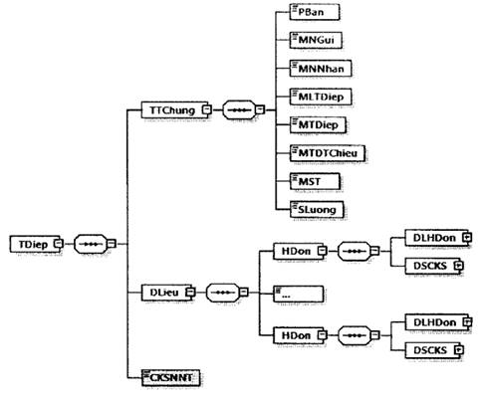

Hình minh họa 25a: Định dạng thông điệp gửi hóa đơn khởi tạo từ máy tính tiền đã cấp mã tới cơ quan thuế.
- Định dạng chung cho thông điệp được mô tả tại Khoản 5, Mục IV, Phần I Quyết định số 1450/QĐ-TCT ngày 7/10/2021. Thông điệp này được bổ sung thêm chữ ký số của NNT (người bán) được ký trên thẻ TDiep\DLieu và thẻ TDiep\CKSNNT\ Signature\Object.
- Dữ liệu hóa đơn được đặt bên trong thẻ DLieu của thông điệp. Trong hóa đơn có thẻ MCCQT.
- Chi tiết định dạng của hóa đơn có mã được mô tả tại Mục 6 Phụ lục Quyết định này.”
9. Sửa đổi, bổ sung Mục III Phần II Quy định tại Quyết định số 1450/QĐ-TCT ngày 07/10/2021.
“1. Định dạng dữ liệu thông báo hóa đơn điện tử có sai sót
a) Định dạng của một thông báo hóa đơn điện tử có sai sót:
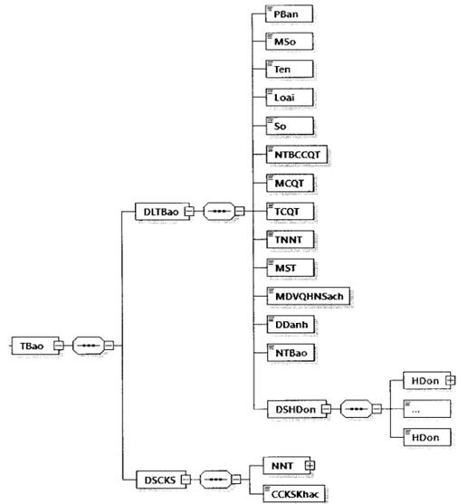

Hình minh họa 26: Định dạng dữ liệu Thông báo hóa đơn điện tử có sai sót
b) Định dạng chi tiết được mô tả tại bảng dưới đây:
Tên chỉ tiêu | Tên thẻ | Độ dài tối đa | Kiểu dữ liệu | Ràng buộc | Tham khảo
Thẻ TBao chứa dữ liệu thông báo hóa đơn điện tử có sai sót bao gồm: Thông tin chung của NNT, danh sách hóa đơn sai sót và chữ ký số của NNT
Thẻ TBao\DLTBao chứa dữ liệu thông báo hóa đơn điện tử có sai sót, trong đó bao gồm các thông tin của NNT, danh sách các hóa đơn có sai sót
Phiên bản XML (Trong Quy định này có giá trị là 2.0.0) | PBan | 6 | Chuỗi ký tự | Bắt buộc
Mẫu số (Mẫu số thông báo) | MSo | 15 | Chuỗi ký tự (Chi tiết tại Mục 18 Phụ lục kèm theo Quyết định này) | Bắt buộc
Tên (Tên thông báo) | Ten | 255 | Chuỗi ký tự | Bắt buộc
Loại (Loại thông báo) | Loai | 1 | Số (1: Thông báo hủy/giải trình của NNT, 2: Thông báo hủy/giải trình của NNT theo thông báo của CQT) | Bắt buộc
Số (Số thông báo của CQT) | So | 30 | Chuỗi ký tự | Bắt buộc (Đối với Loại = 2: Thông báo hủy/giải trình của NNT theo thông báo của CQT)
Ngày thông báo của CQT | NTBCCQT |  | Ngày | Bắt buộc (Đối với Loại = 2: Thông báo hủy/giải trình của NNT theo thông báo của CQT)
...
Ngày (Ngày lập hóa đơn) | Ngay |  | Ngày | Bắt buộc
Loại áp dụng hóa đơn điện tử | LADHDDT | 1 | Số (Chi tiết tại Phụ lục VI kèm theo Quyết định số 1450/QĐ-TCT ngày 7/10/2021) | Bắt buộc
Tính chất thông báo (Hủy/Điều chỉnh/Thay thế/Giải trình) | TCTBao | 1 | Số (Chi tiết tại Phụ lục IX kèm theo Quyết định số 1450/QĐ-TCT ngày 7/10/2021) | Bắt buộc
Lý do | LDo | 255 | Chuỗi ký tự | Không bắt buộc
Thẻ TBao\DSCKS chứa thông tin chữ ký số, bao gồm chữ ký số của NNT và các chữ ký số khác (nếu có).
Thẻ TBao\DSCKS\NNT chứa thông tin chữ ký số của NNT hoặc của đại diện hợp pháp (Ký trên thẻ TBao\DLTBao và thẻ TBao\DSCKS\NNT\Signature\Object)
Chữ ký số NNT | Signature |  |  | Bắt buộc
Thẻ TBao\DSCKS\CCKSKhac chứa các chữ ký số khác (nếu có) (chỉ ký trên thẻ TBao\DLTBao và thẻ Signature\Object của chữ ký số khác (nếu cần)).
2. Định dạng dữ liệu thông báo về việc tiếp nhận và kết quả xử lý về việc hóa đơn điện tử đã lập có sai sót
a) Định dạng thông báo như sau:
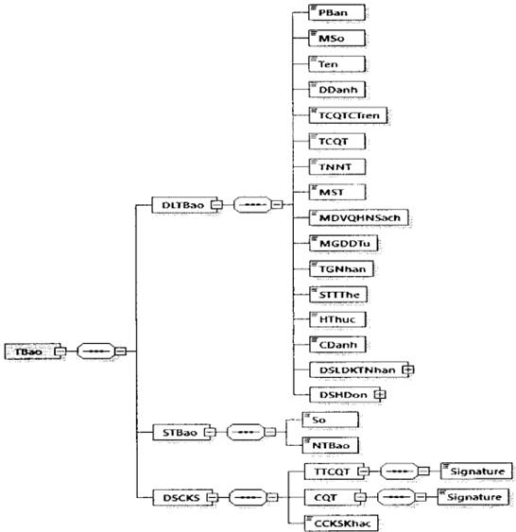

Hình minh họa 27: Định dạng dữ liệu thông báo về việc tiếp nhận và kết quả xử lý về việc hóa đơn điện tử đã lập có sai sót
b) Định dạng chi tiết được mô tả tại bảng dưới đây:
Tên chỉ tiêu | Tên thẻ | Độ dài tối đa | Kiểu dữ liệu | Ràng buộc | Tham khảo
Thẻ TBao chứa dữ liệu thông báo về việc tiếp nhận và kết quả xử lý về việc hóa đơn điện tử đã lập có sai sót, trong đó bao gồm dữ liệu thông báo, số thông báo và chữ ký số của cơ quan thuế
Thẻ TBao\DLTBao chứa dữ liệu thông báo, trong đó bao gồm các thông tin chung của thông báo, danh sách các hóa đơn
Phiên bản XML (Trong Quy định này có giá trị là 2.0.1) | PBan | 6 | Chuỗi ký tự | Bắt buộc
Mẫu số (mẫu số thông báo) | MSo | 15 | Chuỗi ký tự (Chi tiết tại Mục 18 Phụ lục kèm theo Quyết định này) | Bắt buộc
Tên (Tên thông báo) | Ten | 255 | Chuỗi ký tự | Bắt buộc
Địa danh | DDanh | 50 | Chuỗi ký tự | Bắt buộc
Tên cơ quan thuế cấp trên | TCQTCTren | 100 | Chuỗi ký tự | Bắt buộc
Tên cơ quan thuế (Tên cơ quan thuế ra thông báo) | TCQT | 100 | Chuỗi ký tự | Bắt buộc
...
Số (Số thông báo) | So | 30 | Chuỗi ký tự | Bắt buộc
Ngày thông báo | NTBao |  | Ngày | Bắt buộc
Thẻ Tbao\DSCKS chứa thông tin chữ ký số, bao gồm chữ ký số của thủ trưởng cơ quan thuế, Cơ quan thuế và các chữ ký số khác (nếu có) (Trường hợp CQT tiếp nhận Mẫu số 04/SS-HĐĐT Phụ lục IA ban hành kèm theo Nghị định số 123/2020/NĐ-CP do NNT gửi đến theo quy định tại khoản 1 và điểm a khoản 2 Điều 19 Nghị định số 123/2020/NĐ-CP thì “Chữ ký số” là chữ ký số của cơ quan thuế)
Thẻ TBao\DSCKS\TTCQT chứa thông tin chữ ký số của thủ trưởng cơ quan thuế (Ký trên thẻ TBao\DLTBao và thẻ TBao\DSCKS\TTCQT\Signature\Object)
Chữ ký số | Signature |  |  | Bắt buộc (Nếu có)
Thẻ TBao\DSCKS\CQT chứa thông tin chữ ký số của cơ quan thuế (Ký trên thẻ TBao\DLTBao, thẻ TBao\STBao và thẻ TBao\DSCKS\CQT\Signature\Object)
Chữ ký số | Signature |  |  | Bắt buộc
Thẻ TBao\DSCKS\CCKSKhac chứa các chữ ký số khác (nếu có) (chỉ ký trên thẻ Tbao\DLTBao và thẻ Signature\Object của chữ ký số khác (nếu cần)).
3. Định dạng dữ liệu thông báo về hóa đơn điện tử cần rà soát
a) Định dạng thông báo như sau:
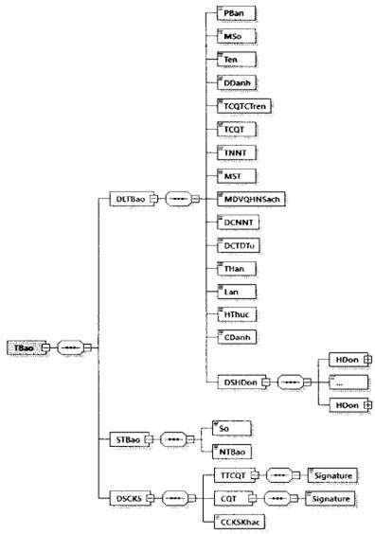

Hình minh họa 28: Định dạng dữ liệu thông báo về hóa đơn điện tử cần rà soát
b) Định dạng chi tiết được mô tả tại bảng dưới đây:
Tên chỉ tiêu | Tên thẻ | Độ dài tối đa | Kiểu dữ liệu | Ràng buộc | Tham khảo
Thẻ TBao chứa thông điệp thông báo về hóa đơn điện tử cần rà soát, trong đó bao gồm dữ liệu thông báo, số thông báo và chữ ký số của cơ quan thuế
Thẻ TBao\DLTBao chứa dữ liệu thông báo, trong đó bao gồm các thông tin chung của thông báo, danh sách các hóa đơn NNT cần rà soát
Phiên bản XML (Trong Quy định này có giá trị là 2.0.0) | PBan | 6 | Chuỗi ký tự | Bắt buộc
Mẫu số (mẫu số thông báo) | MSo | 15 | Chuỗi ký tự (Chi tiết tại Mục 18 Phụ lục kèm theo Quyết định này) | Bắt buộc
Tên (Tên thông báo) | Ten | 255 | Chuỗi ký tự | Bắt buộc
Địa danh | DDanh | 50 | Chuỗi ký tự | Bắt buộc
Tên cơ quan thuế cấp trên | TCQTCTren | 100 | Chuỗi ký tự | Bắt buộc
Tên cơ quan thuế (Tên cơ quan thuế ra thông báo) | TCQT | 100 | Chuỗi ký tự | Bắt buộc
...
Thẻ TBao\DSCKS chứa thông tin chữ ký số, bao gồm chữ ký số của thủ trưởng cơ quan thuế, cơ quan thuế và các chữ ký số khác (nếu có)
Thẻ TBao\DSCKS\TTCQT chứa thông tin chữ ký số của thủ trưởng cơ quan thuế (Ký trên thẻ TBao\DLTBao và thẻ TBao\DSCKS\TTCQT\Signature\Object)
Chữ ký số | Signature |  |  | Bắt buộc
Thẻ TBao\DSCKS\CQT chứa thông tin chữ ký số của cơ quan thuế (Ký trên thẻ TBao\DLTBao, thẻ TBao\STBao và thẻ TBao\DSCKS\CQT\Signature\Object)
Chữ ký số | Signature |  |  | Bắt buộc
Thẻ TBao\DSCKS\CCKSKhac chứa các chữ ký số khác (nếu có) (chỉ ký trên thẻ TBao\DLTBao và thẻ Signature\Object của chữ ký số khác (nếu cần)).
10. Sửa đổi, bổ sung Mục IV Phần II Quy định tại Quyết định số 1450/QĐ-TCT ngày 07/10/2021.
“IV. Các thành phần dữ liệu áp dụng cho nghiệp vụ lập và chuyển dữ liệu bảng tổng hợp dữ liệu hóa đơn điện tử đến cơ quan thuế
1. Định dạng dữ liệu bảng tổng hợp dữ liệu hóa đơn điện tử gửi cơ quan thuế
a) Bảng tổng hợp dữ liệu có định dạng như sau:
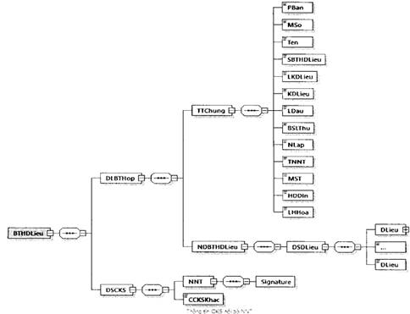

Hình minh họa 32: Định dạng dữ liệu bảng tổng hợp dữ liệu hóa đơn điện tử gửi cơ quan thuế
b) Định dạng chi tiết được mô tả tại bảng dưới đây:
Tên chỉ tiêu | Tên thẻ | Độ dài tối đa | Kiểu dữ liệu | Ràng buộc | Tham khảo
Thẻ gốc BTHDLieu chứa thông tin bảng tổng hợp dữ liệu hóa đơn điện tử, trong đó bao gồm dữ liệu bảng tổng hợp và chữ ký số của NNT
Thẻ BTHDLieu\DLBTHop chứa dữ liệu bảng tổng hợp dữ liệu bao gồm các thông tin chung, nội dung chi tiết
Thẻ BTHDLieu\DLBTHop\TTChung chứa thông tin chung
Phiên bản XML (Trong Quy định này có giá trị là 2.0.1) | PBan | 6 | Chuỗi ký tự | Bắt buộc
Mẫu số (mẫu số bảng tổng hợp) | MSo | 15 | Chuỗi ký tự (Chi tiết tại Mục 18 Phụ lục kèm theo Quyết định này) | Bắt buộc
Tên (tên bảng tổng hợp) | Ten | 100 | Chuỗi ký tự | Bắt buộc
Số bảng tổng hợp dữ liệu (Số thứ tự bảng tổng hợp dữ liệu) | SBTHDLieu | 5 | Số | Bắt buộc
Loại kỳ dữ liệu | LKDLieu | 1 | Chuỗi ký tự (Chi tiết tại Phụ lục VII kèm theo Quyết định số 1450/QĐ-TCT ngày 7/10/2021) | Bắt buộc
...
Kỳ dữ liệu điều chỉnh | KDLDChinh | 10 | Chuỗi ký tự (Chi tiết tại Phụ lục VII kèm theo Quyết định số 1450/QĐ-TCT ngày 7/10/2021) | Bắt buộc (Đối với trường hợp điều chỉnh cho hóa đơn không có Ký hiệu mẫu số hóa đơn, Ký hiệu hóa đơn, Số hóa đơn hoặc Loại hàng hóa, dịch vụ kinh doanh là 1- Xăng dầu)
Số thông báo (Số thông báo của CQT về hóa đơn điện tử cần rà soát) | STBao | 30 | Chuỗi ký tự | Bắt buộc (đối với trường hợp giải trình theo thông báo của CQT)
Ngày thông báo (Ngày thông báo của CQT về hóa đơn điện tử cần rà soát) | NTBao |  | Ngày | Bắt buộc (đối với trường hợp giải trình theo thông báo của CQT)
Ghi chú | GChu | 255 | Chuỗi ký tự | Không bắt buộc
Thẻ BTHDLieu\DSCKS chứa thông tin chữ ký số, bao gồm chữ ký số của NNT hoặc đại diện hợp pháp và các chữ ký số khác (nếu có).
Thẻ BTHDLieu\DSCKS\NNT chứa thông tin chữ ký số của NNT hoặc của đại diện hợp pháp (Ký trên thẻ BTHDLieu\DLBTHop và thẻ BTHDLieu\DSCKS\NNT\Signature\Object)
Chữ ký số NNT | Signature |  |  | Bắt buộc
Thẻ BTHDLieu\DSCKS\CCKSKhac chứa các chữ ký số khác (nếu có) (chỉ ký trên thẻ BTHDLieu\DLBTHop và thẻ Signature\Object của chữ ký số khác (nếu cần)).
2. Thông điệp chuyển bảng tổng hợp dữ liệu hóa đơn điện tử đến Cơ quan thuế.
Thông điệp chuyển bảng dữ liệu với định dạng như sau:
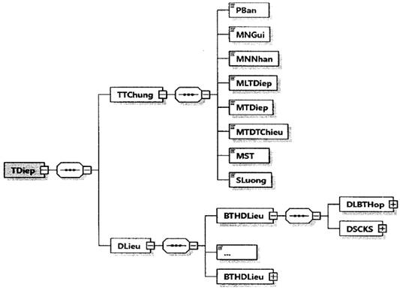

Hình minh họa 33: Định dạng thông điệp gửi bảng tổng hợp dữ liệu hóa đơn điện tử không có mã tới cơ quan thuế
- Định dạng chung cho thông điệp được mô tả tại Khoản 5, Mục IV, Phần I Quyết định số 1450/QĐ-TCT ngày 7/10/2021.
- Dữ liệu bảng tổng hợp hóa đơn không mã được đặt bên trong thẻ DLieu của thông điệp.
- Chi tiết định dạng của bảng tổng hợp dữ liệu hóa đơn điện tử không có mã của cơ quan thuế được mô tả tại điểm 1, Khoản IV Mục này.
11. Sửa đổi, bổ sung Mục V Phần II Quy định tại Quyết định số 1450/QĐ-TCT ngày 07/10/2021.
“V. Thành phần dữ liệu áp dụng cho nghiệp vụ gửi Tờ khai dữ liệu hóa đơn, chứng từ hàng hóa, dịch vụ bán ra đến cơ quan thuế
Tờ khai dữ liệu hóa đơn, chứng từ hàng hóa, dịch vụ bán ra có định dạng sau:
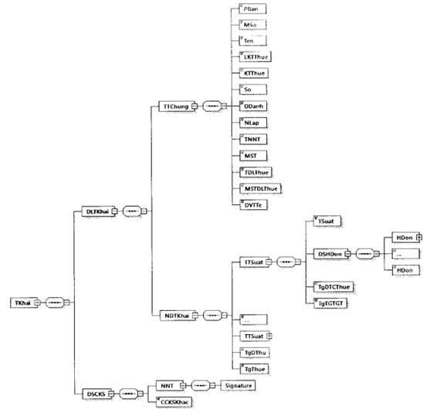

Hình minh họa 34: Định dạng dữ liệu tờ khai dữ liệu hóa đơn, chứng từ hàng hóa, dịch vụ bán ra
Định dạng chi tiết được mô tả tại bảng dưới đây:
Tên chỉ tiêu | Tên thẻ | Độ dài tối đa | Kiểu dữ liệu | Ràng buộc
Thẻ gốc TKhai chứa thông tin tờ khai, trong đó bao gồm dữ liệu tờ khai và chữ ký số của NNT
Thẻ TKhai\DLTKhai chứa dữ liệu tờ khai, trong đó bao gồm các thông tin chung của tờ khai, nội dung chi tiết tờ khai
Thẻ TKhai\DLTKhai\TTChung chứa thông tin chung tờ khai
Phiên bản XML (Trong Quy định này có giá trị là 2.0.1) | PBan | 6 | Chuỗi ký tự | Bắt buộc
Mẫu số (mẫu số tờ khai) | MSo | 15 | Chuỗi ký tự (Chi tiết tại Mục 18 Phụ lục kèm theo Quyết định này) | Bắt buộc
Tên (tên tờ khai) | Ten | 100 | Chuỗi ký tự | Bắt buộc
Loại kỳ tính thuế | LKTThue | 1 | Chuỗi ký tự (Chi tiết tại Phụ lục VII kèm theo Quyết định số 1450/QĐ-TCT ngày 7/10/2021) | Bắt buộc
Kỳ tính thuế | KTThue | 10 | Chuỗi ký tự (Chi tiết tại Phụ lục VII kèm theo Quyết định số 1450/QĐ-TCT ngày 7/10/2021) | Bắt buộc
...
Tổng số thuế GTGT của hàng hóa, dịch vụ bán ra | TgThue | 21,6 | Số | Bắt buộc
Thẻ Tkhai\DSCKS chứa thông tin chữ ký số, bao gồm chữ ký số của NNT và các chữ ký số khác (nếu có).
Thẻ TKhai\DSCKS\NNT chứa thông tin chữ ký số của NNT (Ký trên thẻ TKhai\DLTKhai và thẻ TKhai\DSCKS\NNT\Signature\Object)
Chữ ký số NNT | Signature |  |  | Bắt buộc
Thẻ TKhai\ĐSCKS\CCKSKhac chứa các chữ ký số khác (nếu có) (chỉ ký trên thẻ TKhai\DLTKhai và thẻ Signature\Object của chữ ký số khác (nếu cần)).
”
12. Bổ sung Mục VI, VII, VIII Phần II Quy định tại Quyết định số 1450/QĐ-TCT ngày 07/10/2021.
“VI. Thành phần dữ liệu hóa đơn được ủy quyền cấp mã
1. Thông điệp đề nghị ký số hóa đơn đã cấp mã thành công của các đơn vị được ủy quyền cấp mã
Thông điệp ký số có định dạng như sau:
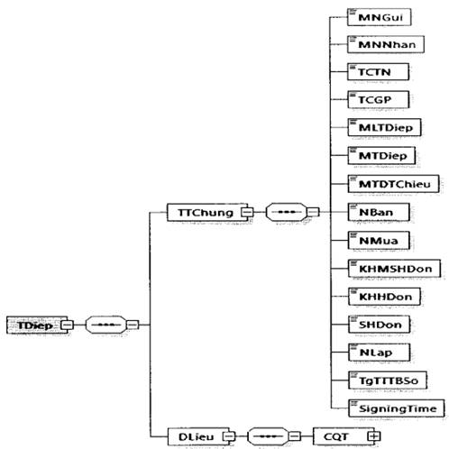

Hình minh họa 35: Định dạng của một đề nghị ký số hóa đơn đã cấp mã thành công của các đơn vị ủy quyền cấp mã
Trong đó:
- Phần thông tin chung (TTChung): Chứa các thông tin chung để phục vụ công tác truyền nhận, công tác quản lý.
- Phần dữ liệu (DLieu): Chứa các thông tin kết quả băm vùng dữ liệu thông tin hóa đơn và kết quả băm vùng dữ liệu Mã của cơ quan Thuế.
Định dạng chi tiết của thông điệp được mô tả tại bảng sau:
Tên chỉ tiêu | Tên thẻ | Độ dài tối đa | Kiểu dữ liệu | Ràng buộc
Thẻ TDiep chứa thông tin truyền nhận bao gồm thông tin chung, thông tin chi tiết
Thẻ TDiep\TTChung chứa thông tin chung của thông điệp
Mã nơi gửi (MST của Tổ chức được ủy quyền cấp mã) | MNGui | 14 | Chuỗi ký tự | Bắt buộc
Mã nơi nhận (có giá trị là TCT) | MNNhan | 14 | Chuỗi ký tự | Bắt buộc
TCTN (MST của Tổ chức cung cấp dịch vụ kết nối nhận, truyền, lưu trữ dữ liệu hóa đơn điện tử với cơ quan thuế) | TCTN | 14 | Chuỗi ký tự | Bắt buộc
...
(thời điểm Người bán ký số trên hóa đơn)
Thẻ TDiep\DLieu\CQT chứa các thông tin kết quả băm vùng dữ liệu thông tin hóa đơn và kết quả băm vùng dữ liệu Mã của cơ quan Thuế
Thẻ TDiep\DLieu\CQT\Signature\SignedInfo\Reference chứa thông tin tham chiếu đến vùng dữ liệu thông tin hóa đơn (Id lấy theo Id do người bán sinh ra trong vùng dữ liệu hóa đơn)
Thuật toán hàm băm (sử dụng thuật toán SHA256) | DigestMethod Algorithm |  | Thẻ rỗng | Bắt buộc
Giá trị vùng dữ liệu thông tin hóa đơn sau khi băm | DigestValue | 100 | String | Bắt buộc
Thẻ TDiep\DLieu\CQT\Signature\SignedInfo\Reference chứa thông tin tham chiếu đến vùng dữ liệu thông tin Mã của cơ quan thuế (Id lấy theo Id do đơn vị được ủy quyền cấp mã sinh ra)
Thuật toán hàm băm (sử dụng thuật toán SHA256) | DigestMethod Algorithm |  | Thẻ rỗng | Bắt buộc
Giá trị vùng dữ liệu thông tin hóa đơn sau khi băm | DigestValue | 100 | String | Bắt buộc
2. Thông điệp đề nghị ký số lên thông báo của các đơn vị được ủy quyền cấp mã:
Thông điệp nghị ký số lên thông báo có định dạng như sau:
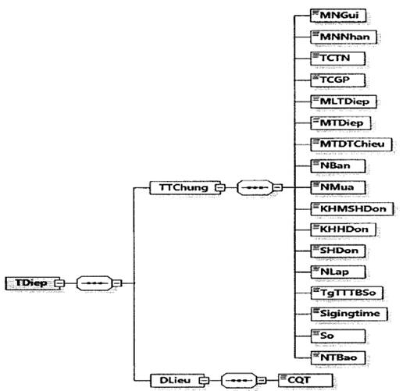

Hình minh họa 36: Định dạng của một đề nghị ký số lên thông báo của các đơn vị được ủy quyền cấp mã
Trong đó:
- Phần thông tin chung (TTChung): Chứa các thông tin chung để phục vụ công tác truyền nhận, công tác quản lý.
- Phần dữ liệu (DLieu): Chứa các thông tin kết quả băm vùng dữ liệu thông tin thông báo và kết quả băm vùng dữ liệu Mã của cơ quan Thuế.
- Số thông báo có cấu trúc gồm: 2 ký tự đầu là mã của tổ chức ủy quyền (do TCT cấp) + 2 số cuối của năm + số tự sinh.
Định dạng chi tiết của thông điệp dược mỏ tả tại bảng sau:
Tên chỉ tiêu | Tên thẻ | Độ dài tối đa | Kiểu dữ liệu | Ràng buộc
Thẻ TDiep chứa thông tin truyền nhận bao gồm thông tin chung, thông tin chi tiết
Thẻ TDiep\TTChung chứa thông tin chung của thông điệp
Mã nơi gửi (MST của Tổ chức được ủy quyền cấp mã) | MNGui | 14 | Chuỗi ký tự | Bắt buộc
Mã nơi nhận (có giá trị là TCT) | MNNhan | 14 | Chuỗi ký tự | Bắt buộc
...
Tổng tiền thanh toán bằng số | TgTTTBSo | 21,6 | Số | Bắt buộc
Thời điểm Người bán ký số trên hóa đơn | SigningTime |  | Ngày | Bắt buộc
Số (Số thông báo) | So | 30 | Chuỗi ký tự | Bắt buộc
Ngày thông báo | NTBao |  | Ngày | Bắt buộc
Thẻ TDiep\DLieu\CQT chứa các thông tin kết quả băm vùng dữ liệu thông báo
Thẻ TDiep\Dlieu\CQT\Signature\SignedInfo\Reference chứa thông tin tham chiếu đến vùng dữ liệu thông báo (Id tham chiếu đến Id do đơn vị ủy quyền cấp mã sinh ra)
Thuật toán hàm băm (sử dụng thuật toán SHA256) | DigestMethod Algorithm |  | Thẻ rỗng | Bắt buộc
Giá trị vùng dữ liệu thông tin hóa đơn sau khi băm | DigestValue | 100 | String | Bắt buộc
3. Thông điệp thông báo sai định dạng
Thông điệp thông báo sai định dạng có định dạng như sau:
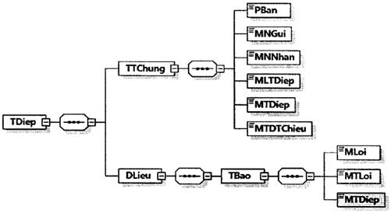

Hình minh họa 37: Định dạng của thông báo sai định dạng
Trong đó:
- Phần thông tin chung (TTChung): Chứa các thông tin chung để phục vụ công tác truyền nhận, công tác quản lý.
- Phần dữ liệu (DLieu): Chứa dữ liệu thông báo.
Định dạng chi tiết của thông điệp dược mô tả tại bảng sau:
Tên chỉ tiêu | Tên thẻ | Độ dài tối đa | Kiểu dữ liệu | Ràng buộc
Thẻ TDiep chứa thông tin truyền nhận bao gồm thông tin chung, thông tin chi tiết
Thẻ TDiep\TTChung chứa thông tin chung của thông điệp phản hồi kỹ thuật
Phiên bản (Trong Quy định này có giá trị là 2.0.1) | PBan | 6 | Chuỗi ký tự | Bắt buộc
Mã nơi gửi | MNGui | 14 | Chuỗi ký tự | Bắt buộc
Mã nơi nhận | MNNhan | 14 | Chuỗi ký tự | Bắt buộc
Mã loại thông điệp | MLTDiep | 3 | Số | Bắt buộc
Mã thông điệp | MTDiep | 46 | Chuỗi ký tự | Bắt buộc
Mã thông điệp tham chiếu | MTDTChieu | 46 | Chuỗi ký tự | Bắt buộc (Trừ trường hợp hệ thống của bên nhận không bóc tách và lấy được thông điệp gốc)
Thẻ TDiep\DLieu chứa phần dữ liệu của thông điệp
Thẻ TDiep\DLieu\TBao chứa dữ liệu thông báo, bao gồm các thông tin sau:
Mã lỗi | MLoi | 4 | Chuỗi ký tự | Bắt buộc
Mô tả (Mô tả lỗi) | MTa | 255 | Chuỗi ký tự | Bắt buộc
Mã thông điệp (Mã thông điệp gốc) | MTDiep | 46 | Chuỗi ký tự | Bắt buộc (Trừ trường hợp hệ thống của bên nhận không bóc tách và lấy được thông điệp gốc)
4. Thông điệp ký số thành công hóa đơn.
Thông điệp ký số thành công lên hóa đơn có định dạng như sau:
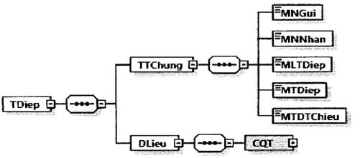

Hình minh họa 38: Thông điệp ký số thành công lên hóa đơn
Trong đó:
- Phần thông tin chung (TTChung): Chứa các thông tin chung để phục vụ công tác truyền nhận, công tác quản lý.
- Phần dữ liệu (DLieu): Chứa dữ liệu ký số của cơ quan thuế.
Định dạng chi tiết của thông điệp được mô tả tại bảng sau:
Tên chỉ tiêu | Tên thẻ | Độ dài tối đa | Kiểu dữ liệu | Ràng buộc
Thẻ TDiep chứa thông tin truyền nhận bao gồm thông tin chung, thông tin chi tiết
Thẻ TDiep\TTChung chứa thông tin chung của thông điệp
Mã nơi gửi (có giá trị là TCT) | MNGui | 14 | Chuỗi ký tự | Bắt buộc
Mã nơi nhận (MST của Tổ chức được ủy quyền cấp mã) | MNNhan | 14 | Chuỗi ký tự | Bắt buộc
Mã loại thông điệp | MLTDiep | 3 | Số | Bắt buộc
...
Giá trị vùng dữ liệu thông tin hóa đơn sau khi băm | Digest Value | 100 | Chuỗi ký tự | Bắt buộc
Thẻ TDiep\Dlieu\CQT\Signature\SignatureValue chứa thông tin mã hóa hàm băm Signedlnfo
Giá trị Chữ ký số | SignatureValue | 500 | Chuỗi ký tự | Bắt buộc
Thẻ TDiep\DLieu\CQT\Signature\KeyInfo\X509Data chứa thông tin chứng thư số
Thông tin của Tổng cục Thuế | X509Subject Name | 100 | Chuỗi ký tự | Bắt buộc
Thông tin chứng thư số của Tổng cục Thuế | X509Certificate | 2500 | Chuỗi ký tự | Bắt buộc
Thẻ TDiep\Dlieu\CQT\Signature\Object\SignatureProperties\SignatureProperty chứa thông tin thời gian ký số
Thời gian ký số | SigningTime |  | Ngày | Bắt buộc
5. Thông điệp ký số thông báo thành công.
Thông điệp ký số thông báo thành công có định dạng như sau:
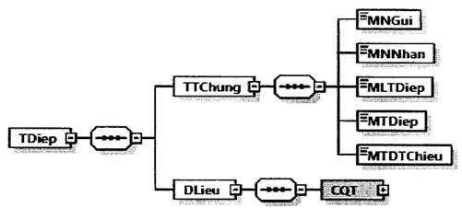

Hình minh họa 39: Thông điệp ký số thông báo thành công
Trong đó:
- Phần thông tin chung (TTChung): Chứa các thông tin chung để phục vụ công tác truyền nhận, công tác quản lý.
- Phần dữ liệu (DLieu): Chứa dữ liệu ký số của cơ quan thuế.
Định dạng chi tiết của đề nghị ký số thông báo thành công được mô tả tại bảng sau:
Tên chỉ tiêu | Tên thẻ | Độ dài tối đa | Kiểu dữ liệu | Ràng buộc
Thẽ TDiep chứa thông tin truyền nhận bao gồm thông tin chung, thông tin chi tiết
Thẻ TDiep\TTChung chứa thông tin chung của thông điệp
Mã nơi gửi (có giá trị là TCT) | MNGui | 14 | Chuỗi ký tự | Bắt buộc
Mã nơi nhận (MST của Tổ chức được ủy quyền cấp mã) | MNNhan | 14 | Chuỗi ký tự | Bắt buộc
Mã loại thông điệp | MLTDiep | 3 | Số | Bắt buộc
...
Thuật toán hàm băm (sử dụng thuật toán SHA256) | DigestMethod Algorithm |  | Thẻ rỗng | Bắt buộc
Giá trị vùng dữ liệu thông tin hóa đơn sau khi băm | DigestValue | 100 | Chuỗi ký tự | Bắt buộc
Thẻ TDiep\DIieu\CQT\Signature\SignatureValue chứa thông tin mã hóa hàm băm Signedlnfo
Giá trị Chữ ký số | SignatureValue | 500 | Chuỗi ký tự | Bắt buộc
Thẻ TDiep\DLieu\CQT\Signature\KeyInfo\X509Data chứa thông tin chứng thư số
Thông tin của Tổng cục Thuế | X509Subject Name | 100 | Chuỗi ký tự | Bắt buộc
Thông tin chứng thư số của Tổng cục Thuế | X509Certifiicate | 2500 | Chuỗi ký tự | Bắt buộc
Thẻ TDiep\Dlieu\CQT\Signature\Object\SignatureProperties\SignatureProperty chứa thông tin thời gian ký số
Thời gian ký số | SigningTime |  | Ngày | Bắt buộc
6. Thông điệp chuyển dữ liệu hóa đơn điện tử đã được tổ chức ủy quyền cấp mã đến cơ quan thuế
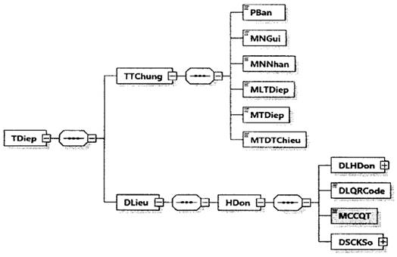

Hình minh họa số 40: Định dạng thông điệp chuyển dữ liệu hóa đơn điện từ đã được TCTN ủy quyền cấp mã đến cơ quan thuế
- Dữ liệu hóa đơn có mã được đặt bên trong thẻ DLieu của thông điệp.
- Một thông điệp có thể chứa dữ liệu của một hóa đơn. Trong hóa đơn chứa thông tin cơ quan thuế (thẻ MCCQT) do TCTN được ủy quyền cấp.
- Định dạng của hóa đơn có mã được mô tả tại Mục 6 Phụ lục Quyết định này.
7. Thông điệp chuyển dữ liệu hóa đơn điện tử không đủ điều kiện cấp mã đến cơ quan thuế
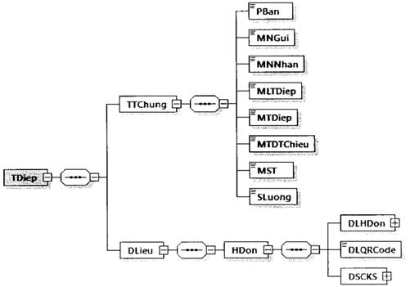

Hình minh họa số 40a: Định dạng thông điệp chuyển dữ liệu hóa đơn điện tử không đủ điều kiện cấp mã đến cơ quan thuế
- Dữ liệu hóa đơn có mã được đặt bên trong thẻ DLieu của thông điệp.
- Một thông điệp có thể chứa dữ liệu của một hóa đơn. Trong hóa đơn không chứa thông tin cơ quan thuế (thẻ MCCQT)
- Định dạng của hóa đơn có mã được mô tả tại Mục 6 Phụ lục Quyết định này.
8. Thông điệp chuyển dữ liệu gửi thông báo mẫu số 01/TB-KTDL về việc kết quả kiểm tra dữ liệu đã được tổ chức ủy quyền gửi cho NNT đến Cơ quan thuế.
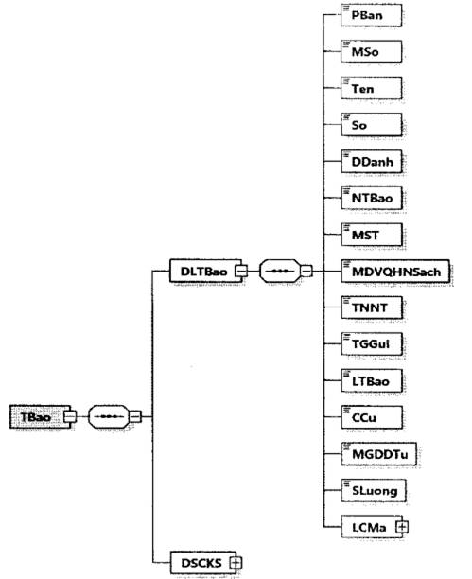

Hình minh họa số 41: Chuyển dữ liệu gửi thông báo mẫu số 01/TB-KTDL về việc kết quả kiểm tra dữ liệu đã được TCVQ gửi cho NNTđến cơ quan thuế.
Trong đó:
- Phần thông tin chung (DLTBao): Chứa các thông tin về thông báo chuyển dữ liệu thông báo mẫu số 01/TB-KTDL đến cơ quan thuế.
- Phần thông tin (DSCKS): Chứa chữ ký số của tổ chức.
Chi tiết định dạng như sau:
Tên chỉ tiêu | Tên thẻ | Độ dài tối đa | Kiểu dữ liệu | Ràng buộc | Tham khảo
Thẻ TBao chứa dữ liệu thông báo và thông tin chữ ký số của cơ quan thuế
Thẻ TBao\DLTBao chứa dữ liệu thông báo
Phiên bản XML (Trong Quy định này có giá trị là 2.0.1) | PBan | 6 | Chuỗi ký tự | Bắt buộc
Mẫu số (Mẫu số thông báo) | MSo | 15 | Chuỗi ký tự (Chi tiết tại Mục 18, Phụ lục kèm theo Quyết định này) | Bắt buộc
Tên (Tên thông báo) | Ten | 255 | Chuỗi ký tự | Bắt buộc
...

1450 QĐ-TCT
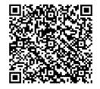
...
BỘ TÀI CHÍNH | CỘNG HÒA XÃ HỘI CHỦ NGHĨA VIỆT NAM
đ) Quy định về tiêu chí “Ràng buộc” tại các bảng mô tả chi tiết định dạng dữ liệu: Trường hợp tiêu chí “Ràng buộc” quy định là “Bắt buộc (nếu có)”, NNT và CQT phải căn cứ quy định tại các văn bản quy phạm pháp luật liên quan để xác định việc ghi hay không ghi giá trị đối với một chỉ tiêu (“thẻ”) cụ thể, NNT và CQT có thể tham khảo thêm thông tin dẫn chiếu tại tiêu chí “Tham khảo”.
3. Mã của cơ quan thuế trên hóa đơn điện tử
Mã của cơ quan thuế trên hóa đơn điện tử bao gồm 34 ký tự và là duy nhất do hệ thống của cơ quan thuế hoặc hệ thống của đơn vị do cơ quan thuế ủy quyền tạo ra trên các hóa đơn điện tử có mã của cơ quan thuế.
4. Chữ ký số
- Chữ ký số được sử dụng là chữ ký điện tử an toàn đáp ứng quy định tại Luật giao dịch điện tử số 51/2005/QH11 ngày 29 tháng 11 năm 2005; Nghị định số 130/2018/NĐ-CP ngày 27 tháng 9/2018 quy định chi tiết thi hành Luật giao dịch điện tử về chữ ký số và dịch vụ chứng thực chữ ký số và các văn bản hướng dẫn. Chữ ký số được đặc tả theo chuẩn XML Signature Syntax and Processing quy định tại Thông tư số 39/2017/TT-BTTTT ngày 15 tháng 12 năm 2017 của Bộ Thông tin và Truyền thông ban hành danh mục tiêu chuẩn kỹ thuật về ứng dụng công nghệ thông tin trong cơ quan nhà nước và Thông tư số 22/2020/TT-BTTTT ngày 07 tháng 9 năm 2020 của Bộ thông tin và Truyền thông quy định về yêu cầu kỹ thuật đối với phần mềm ký số, phần mềm kiểm tra chữ ký số.
- Vùng dữ liệu chữ ký số chứa thông tin thời điểm ký số (thẻ SigningTime, được đặt trong thẻ Signature\Object\SignatureProperties\SignatureProperty). Thẻ SigningTime có kiểu dữ liệu là ngày giờ theo quy định tại điểm b, Khoản 2, Mục IV, Phần I quy định này.
- Sử dụng thuộc tính URI của các thẻ Reference của chuẩn XML Signature Syntax and Processing để xác định các vùng dữ liệu cần ký số đối với từng loại dữ liệu bao gồm cả thời điểm ký số.
- Chữ ký số cần đính kèm chứng thư số (thẻ X509SubjectName và thẻ X509Certificate).
5. Thông điệp truyền nhận giữa TCTN hoặc TCKNGTT với cơ quan thuế
Định dạng của một thông điệp gồm hai phần: Thông tin chung (TTChung), dữ liệu (DLieu), được mô tả như sau:
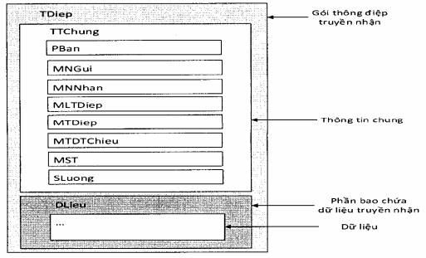

Hình minh họa 1: Định dạng của một thông điệp được mô tả dưới dạng hình khối
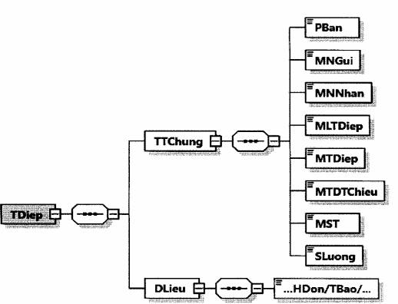

Hình minh họa 2: Định dạng của một thông điệp được mô tả dưới dạng hình cây
Trong đó:
- Phần thông tin chung (TTChung): Chứa các thông tin phiên bản, mã nơi gửi, mã nơi nhận, mã loại thông điệp, mã thông điệp, mã thông điệp tham chiếu, mã số thuế, số lượng.
- Phần dữ liệu (DLieu): Chứa các thông tin hóa đơn, thông báo hủy, đề nghị, bảng tổng hợp dữ liệu hóa đơn điện tử gửi cơ quan thuế, ... được định nghĩa tại Phần II quy định này.
Định dạng chi tiết của thông điệp được mô tả tại bảng sau:
Tên chỉ tiêu | Tên thẻ | Độ dài tối đa | Kiểu dữ liệu | Ràng buộc
Thẻ TDiep chứa thông tin truyền nhận bao gồm thông tin chung, thông tin chi tiết
Thẻ TDiep\TTChung chứa thông tin chung của thông điệp
Phiên bản của thông điệp (Trong Quy định này có giá trị là 2.0.0) | PBan | 6 | Chuỗi ký tự | Bắt buộc
Mã nơi gửi | MNGui | 14 | Chuỗi ký tự | Bắt buộc
Mã nơi nhận | MNNhan | 14 | Chuỗi ký tự | Bắt buộc
...
Khi TCTN gửi dữ liệu hóa đơn điện tử đến cơ quan thuế sẽ sinh mã thông điệp như sau: V010700172962B2EDC3B09F4BF98DBFC4D599479A29.
Khi cơ quan thuế phản hồi lại kết quả cho TCTN sẽ sinh mã thông điệp là TCTE70C060922AD4493ABCC0E3445291397 và mã thông điệp tham chiếu là V010700172962B2EDC3B09F4BF98DBFC4D599479A29.
+ Mã số thuế (MST): Là mã số thuế của NNT có dữ liệu được gửi trong thông điệp.
+ Số lượng (SLuong): Là tổng số lượng dữ liệu (tổng số lượng hóa đơn không mã, tổng số lượng bảng tổng hợp dữ liệu hóa đơn không mã,...) bên trong thẻ DLieu của thông điệp.
Ví dụ: Khi TCTN gửi đồng thời dữ liệu 04 hóa đơn điện tử không mã của doanh nghiệp B đến cơ quan thuế trong năm 2022 thì chỉ tiêu Số lượng (SLuong) trong thông điệp gửi có giá trị là 4.
- Phần dữ liệu (DLieu): Mỗi thông điệp chứa một loại dữ liệu của một NNT. Loại dữ liệu bao gồm: Dữ liệu hóa đơn điện tử có mã, hóa đơn điện tử không có mã và dữ liệu khác.
- Dung lượng tối đa của một thông điệp là 2MB.
6. Thông điệp phản hồi kỹ thuật
Sau khi TCTN, TCKNGTT hoặc TCT nhận được thông điệp truyền đến sẽ phản hồi thông điệp kỹ thuật.
- Thông điệp này có cấu trúc như sau:
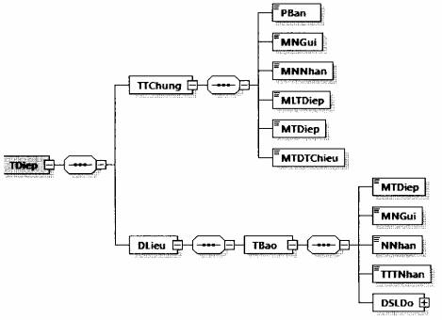

Hình minh họa 3: Định dạng của một thông điệp phản hồi kỹ thuật
- Định dạng thông điệp được mô tả ở bảng dưới đây:
Tên chỉ tiêu | Tên thẻ | Độ dài tối đa | Kiểu dữ liệu | Ràng buộc
Thẻ TDiep chứa thông tin truyền nhận bao gồm thông tin chung, thông tin chi tiết
Thẻ TDiep\TTChung chứa thông tin chung của thông điệp phản hồi kỹ thuật
Phiên bản của thông điệp (Trong Quy định này có giá trị là 2.0.0) | PBan | 6 | Chuỗi ký tự | Bắt buộc
Mã nơi gửi | MNGui | 14 | Chuỗi ký tự | Bắt buộc
Mã nơi nhận | MNNhan | 14 | Chuỗi ký tự | Bắt buộc
Mã loại thông điệp | MLTDiep | 3 | Số | Bắt buộc
Mã thông điệp | MTDiep | 46 | Chuỗi ký tự | Bắt buộc
...
Mã kiểm chứng dữ liệu - Cyclic Redundancy Check CRC (Checksum) | “63” | Chuỗi ký tự chữ số đặc biệt | 4 | Bắt buộc | Chi tiết tại Điểm d, Khoản 7, Mục này
Bảng trên quy định các trường dữ liệu tối thiểu trên QR Code để phục vụ tra cứu, thanh toán (nếu có nhu cầu). Đơn vị chấp nhận thanh toán có thể bổ sung các trường thông tin khác theo quy định của NHNN.
Tham khảo ví dụ minh họa QR Code trên hóa đơn điện tử tại Phụ lục XIII kèm theo Quy định này.
d) Chi tiết định dạng QR Code trong lĩnh vực thanh toán tại Việt Nam
Thông tin chi tiết định dạng QR Code trong lĩnh vực thanh toán tại Việt Nam được quy định tại Quyết định số 1928/QĐ-NHNN ngày 05 tháng 10 năm 2018 của Thống đốc Ngân hàng Nhà nước Việt Nam về việc công bố tiêu chuẩn cơ sở (Đặc tả kỹ thuật QR Code hiển thị từ phía đơn vị chấp nhận thanh toán tại Việt Nam).
Phần II
ĐỊNH DẠNG THÀNH PHẦN CHỨA DỮ LIỆU HÓA ĐƠN ĐIỆN TỬ
I. Thành phần dữ liệu áp dụng cho nghiệp vụ đăng ký/thay đổi thông tin sử dụng hóa đơn điện tử, đề nghị cấp hóa đơn điện tử có mã của cơ quan thuế theo từng lần phát sinh
1. Định dạng dữ liệu tờ khai đăng ký/thay đổi thông tin sử dụng hóa đơn điện tử
a) Tờ khai có định dạng như sau:
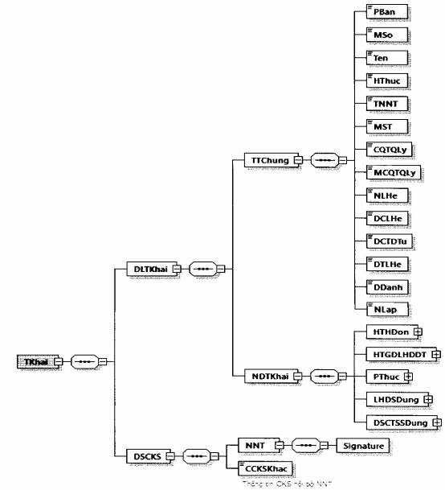

Hình minh họa 4: Định dạng của một tờ khai đăng ký/thay đổi thông tin sử dụng hóa đơn điện tử
b) Định dạng chi tiết được mô tả tại bảng dưới đây:
Tên chỉ tiêu | Tên thẻ | Độ dài tối đa | Kiểu dữ liệu | Ràng buộc
Thẻ TKhai chứa dữ liệu tờ khai và chữ ký số của NNT
Thẻ TKhai\DLTKhai chứa dữ liệu tờ khai bao gồm: Thông tin chung và nội dung chi tiết của tờ khai
Thẻ TKhai\DLTKhai\TTChung chứa thông tin chung của tờ khai
Phiên bản XML (Trong Quy định này có giá trị là 2.0.0) | PBan | 6 | Chuỗi ký tự | Bắt buộc
Mẫu số (Mẫu số tờ khai) | MSo | 15 | Chuỗi ký tự (Chi tiết tại Phụ lục VIII kèm theo Quy định này) | Bắt buộc
Tên (Tên tờ khai) | Ten | 100 | Chuỗi ký tự | Bắt buộc
Hình thức (Hình thức đăng ký/thay đổi thông tin sử dụng hóa đơn điện tử) | HThuc | 1 | Số (1: Đăng ký mới, 2: Thay đổi thông tin) | Bắt buộc
Tên NNT | TNNT | 400 | Chuỗi ký tự | Bắt buộc
...
Seri (Số sê-ri chứng thư số) | Seri | 40 | Chuỗi ký tự | Bắt buộc
Từ ngày (Thời hạn sử dụng chứng thư số từ ngày) | TNgay |  | Ngày giờ | Bắt buộc
Đến ngày (Thời hạn sử dụng chứng thư số đến ngày) | DNgay |  | Ngày giờ | Bắt buộc
Hình thức (Hình thức đăng ký) | HThuc | 1 | Số (1: Thêm mới, 2: Gia hạn, 3: Ngừng sử dụng) | Bắt buộc
Thẻ TKhai\DSCKS chứa thông tin chữ ký số, bao gồm chữ ký số của NNT hoặc đại diện hợp pháp và các chữ ký số khác (nếu có).
Thẻ TKhai\DSCKS\NNT chứa thông tin chữ ký số của NNT hoặc của đại diện hợp pháp (Ký trên thẻ TKhai\DLTKhai và thẻ TKhai\DSCKS\NNT\Signature\Object)
Chữ ký số | Signature |  |  | Bắt buộc
Thẻ TKhai\DSCKS\CCKSKhac chứa các chữ ký số khác (nếu có) (chỉ ký trên thẻ TKhai\DLTKhai và thẻ Signature\Object của chữ ký số khác (nếu cần)).
2. Định dạng dữ liệu tờ khai đăng ký thay đổi thông tin đăng ký sử dụng HĐĐT khi ủy nhiệm/nhận ủy nhiệm lập hóa đơn
a) Tờ khai có định dạng như sau:
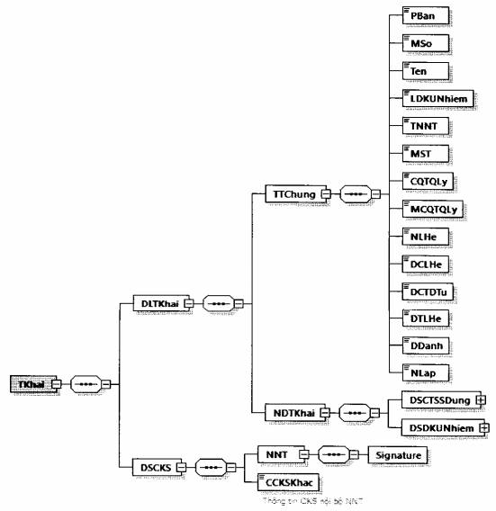

Hình minh họa 5: Định dạng của một tờ khai đăng ký thay đổi thông tin đăng ký sử dụng HĐĐT khi ủy nhiệm/nhận ủy nhiệm lập hóa đơn
b) Định dạng chi tiết được mô tả tại bảng dưới đây:
Tên chỉ tiêu | Tên thẻ | Độ dài tối đa | Kiểu dữ liệu | Ràng buộc | Tham khảo
Thẻ TKhai chứa dữ liệu tờ khai và chữ ký số của NNT
Thẻ TKhai\DLTKhai chứa dữ liệu tờ khai bao gồm: Thông tin chung và nội dung chi tiết của tờ khai
Thẻ TKhai\DLTKhai\TTChung chứa thông tin chung của tờ khai
Phiên bản XML (Trong Quy định này có giá trị là 2.0.0) | PBan | 6 | Chuỗi ký tự | Bắt buộc
Mẫu số (Mẫu số tờ khai) | MSo | 15 | Chuỗi ký tự (Chi tiết tại Phụ lục VIII kèm theo Quy định này) | Bắt buộc
Tên (Tên tờ khai) | Ten | 100 | Chuỗi ký tự | Bắt buộc
Loại đăng ký ủy nhiệm | LDKUNhiem | 1 | Số (1: Ủy nhiệm, 2: Nhận ủy nhiệm) | Bắt buộc
Tên NNT | TNNT | 400 | Chuỗi ký tự | Bắt buộc
...
Mục đích (Mục đích ủy nhiệm) | MDich | 255 | Chuỗi ký tự | Bắt buộc
Từ ngày (Thời hạn ủy nhiệm từ ngày) | TNgay |  | Ngày giờ | Bắt buộc
Đến ngày (Thời hạn ủy nhiệm đến ngày) | DNgay |  | Ngày giờ | Bắt buộc
Phương thức (Phương thức thanh toán hóa đơn ủy nhiệm) | PThuc | 50 | Chuỗi ký tự | Bắt buộc
Thẻ TKhai\DSCKS chứa thông tin chữ ký số, bao gồm chữ ký số của NNT và các chữ ký số khác (nếu có).
Thẻ TKhai\DSCKS\NNT chứa thông tin chữ ký số của NNT hoặc của đại diện hợp pháp (Ký trên thẻ TKhai\DLTKhai và thẻ TKhai\DSCKS\NNT\Signature\Object)
Chữ ký số | Signature |  |  | Bắt buộc
Thẻ TKhai\DSCKS\CCKSKhac chứa các chữ ký số khác (nếu có) (chỉ ký trên thẻ TKhai\DLTKhai và thẻ Signature\Object của chữ ký số khác (nếu cần)).
3. Định dạng dữ liệu thông báo về tiếp nhận/không tiếp nhận tờ khai đăng ký/thay đổi thông tin sử dụng hóa đơn điện tử
a) Thông báo có định dạng như sau:
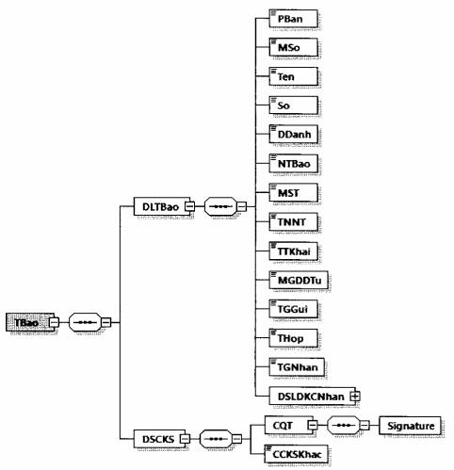

Hình minh họa 6: Định dạng dữ liệu Thông báo về việc tiếp nhận/không tiếp nhận tờ khai đăng ký/thay đổi thông tin sử dụng/thông tin ủy nhiệm lập hóa đơn điện tử
b) Định dạng chi tiết được mô tả tại bảng dưới đây:
Tên chỉ tiêu | Tên thẻ | Độ dài tối đa | Kiểu dữ liệu | Ràng buộc | Tham khảo
Thẻ TBao chứa dữ liệu thông báo và thông tin chữ ký số của cơ quan thuế
Thẻ TBao\DLTBao chứa dữ liệu thông báo
Phiên bản XML (Trong Quy định này có giá trị là 2.0.0) | PBan | 6 | Chuỗi ký tự | Bắt buộc
Mẫu số (Mẫu số thông báo) | MSo | 15 | Chuỗi ký tự (Chi tiết tại Phụ lục VIII kèm theo Quy định này) | Bắt buộc
Tên (Tên thông báo) | Ten | 255 | Chuỗi ký tự | Bắt buộc
Số (Số thông báo) | So | 30 | Chuỗi ký tự | Bắt buộc
Địa danh | DDanh | 50 | Chuỗi ký tự | Bắt buộc
...
Thẻ TBao\DLTBao\DSLDKCNhan chứa danh sách lý do không chấp nhận (nếu có).
Thẻ TBao\DLTBao\DSLDKCNhan\LDo chứa lý do không chấp nhận (Thẻ này có thể lặp lại nhiều lần tương ứng với số lượng lỗi của tờ khai đăng ký)
Mã lỗi | MLoi | 4 | Chuỗi ký tự | Bắt buộc
Mô tả (Lý do không tiếp nhận) | MTa | 255 | Chuỗi ký tự | Bắt buộc
Thẻ TBao\DSCKS chứa thông tin chữ ký số, bao gồm chữ ký số của cơ quan thuế và các chữ ký số khác (nếu có)
Thẻ TBao\DSCKS\CQT chứa thông tin chữ ký số của cơ quan thuế (Ký trên thẻ TBao\DLTBao và thẻ TBao\DSCKS\CQT\Signature\Object)
Chữ ký số | Signature |  |  | Bắt buộc
Thẻ TBao\DSCKS\CCKSKhac chứa các chữ ký số khác (nếu có) (Chỉ ký trên thẻ TBao\DLTBao và thẻ Signature\Object của chữ ký số khác (nếu cần)).
4. Định dạng dữ liệu thông báo về việc chấp nhận/không chấp nhận sử dụng hóa đơn điện tử
a) Thông báo có định dạng như sau:
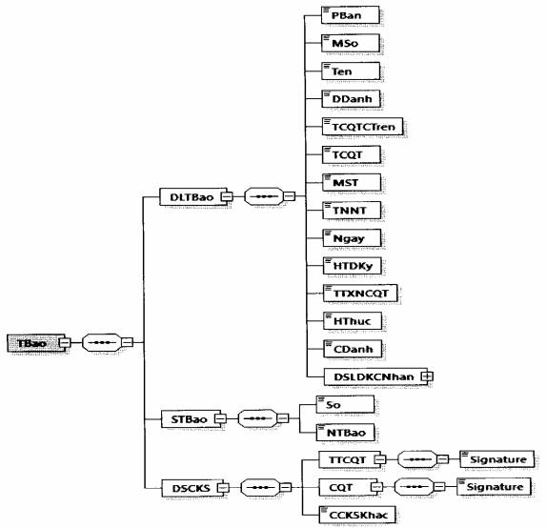

Hình minh họa 7: Định dạng dữ liệu Thông báo về việc chấp nhận/không chấp nhận đăng ký/thay đổi thông tin sử dụng hóa đơn điện tử
b) Định dạng chi tiết được mô tả tại bảng dưới đây:
Tên chỉ tiêu | Tên thẻ | Độ dài tối đa | Kiểu dữ liệu | Ràng buộc | Tham khảo
Thẻ TBao chứa dữ liệu thông báo, số thông báo và thông tin chữ ký số của cơ quan thuế
Thẻ TBao\DLTBao chứa dữ liệu thông báo
Phiên bản XML (Trong Quy định này có giá trị là 2.0.0) | PBan | 6 | Chuỗi ký tự | Bắt buộc
Mẫu số (Mẫu số thông báo) | MSo | 15 | Chuỗi ký tự (Chi tiết tại Phụ lục VIII kèm theo Quy định này) | Bắt buộc
Tên (Tên thông báo) | Ten | 255 | Chuỗi ký tự | Bắt buộc
Địa danh | DDanh | 50 | Chuỗi ký tự | Bắt buộc
Tên cơ quan thuế cấp trên | TCQTCTren | 100 | Chuỗi ký tự | Bắt buộc
Tên cơ quan thuế (Tên cơ quan thuế ra thông báo) | TCQT | 100 | Chuỗi ký tự | Bắt buộc
...
Số (Số thông báo) | So | 30 | Chuỗi ký tự | Bắt buộc
Ngày thông báo | NTBao |  | Ngày | Bắt buộc
Thẻ TBao\DSCKS chứa thông tin chữ ký số, bao gồm chữ ký số của cơ quan thuế và các chữ ký số khác (nếu có)
Thẻ TBao\DSCKS\TTCQT chứa thông tin chữ ký số của thủ trưởng cơ quan thuế (Ký trên thẻ TBao\DLTBao và thẻ TBao\DSCKS\TTCQT\Signature\Object)
Chữ ký số | Signature |  |  | Bắt buộc
Thẻ TBao\DSCKS\CQT chứa thông tin chữ ký số của cơ quan thuế (Ký trên thẻ TBao\DLTBao, thẻ TBao\STBao và thẻ TBao\DSCKS\CQT\Signature\Object)
Chữ ký số | Signature |  |  | Bắt buộc
Thẻ TBao\DSCKS\CCKSKhac chứa các chữ ký số khác (nếu có) (chỉ ký trên thẻ TBao\DLTBao và thẻ Signature\Object của chữ ký số khác (nếu cần)).
5. Định dạng dữ liệu thông báo về việc chấp nhận/không chấp nhận đăng ký thay đổi thông tin đăng ký sử dụng HĐĐT khi ủy nhiệm/nhận ủy nhiệm lập hóa đơn
a) Thông báo có định dạng như sau:
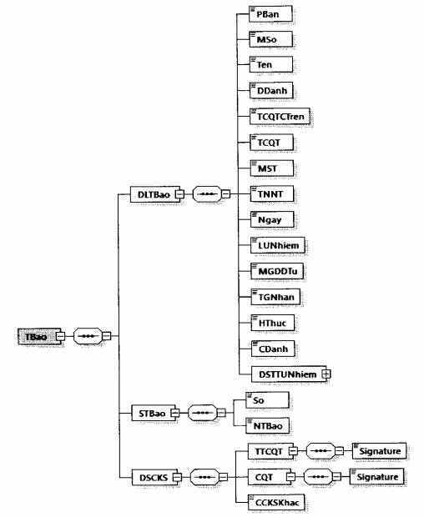

Hình minh họa 8: Định dạng dữ liệu Thông báo về việc chấp nhận/không chấp nhận đăng ký thay đổi thông tin đăng ký sử dụng HĐĐT khi ủy nhiệm/nhận ủy nhiệm lập hóa đơn
b) Định dạng chi tiết được mô tả tại bảng dưới đây:
Tên chỉ tiêu | Tên thẻ | Độ dài tối đa | Kiểu dữ liệu | Ràng buộc | Tham khảo
Thẻ TBao chứa dữ liệu thông báo, số thông báo và thông tin chữ ký số của cơ quan thuế
Thẻ TBao\DLTBao chứa dữ liệu thông báo
Phiên bản XML (Trong Quy định này có giá trị là 2.0.0) | PBan | 6 | Chuỗi ký tự | Bắt buộc
Mẫu số (Mẫu số thông báo) | MSo | 15 | Chuỗi ký tự (Chi tiết tại Phụ lục VIII kèm theo Quy định này) | Bắt buộc
Tên (Tên thông báo) | Ten | 255 | Chuỗi ký tự | Bắt buộc
Địa danh | DDanh | 50 | Chuỗi ký tự | Bắt buộc
Tên cơ quan thuế cấp trên | TCQTCTren | 100 | Chuỗi ký tự | Bắt buộc
...
Số (Số thông báo) | So | 30 | Chuỗi ký tự | Bắt buộc
Ngày thông báo | NTBao |  | Ngày | Bắt buộc
Thẻ TBao\DSCKS chứa thông tin chữ ký số, bao gồm chữ ký số của cơ quan thuế và các chữ ký số khác (nếu có)
Thẻ TBao\DSCKS\TTCQT chứa thông tin chữ ký số của thủ trưởng cơ quan thuế (Ký trên thẻ TBao\DLTBao và thẻ TBao\DSCKS\TTCQT\Signature\Object)
Chữ ký số | Signature |  |  | Bắt buộc
Thẻ TBao\DSCKS\CQT chứa thông tin chữ ký số của cơ quan thuế (Ký trên thẻ TBao\DLTBao, thẻ TBao\STBao và thẻ TBao\DSCKS\CQT\Signature\Object)
Chữ ký số | Signature |  |  | Bắt buộc
Thẻ TBao\DSCKS\CCKSKhac chứa các chữ ký số khác (nếu có) (Chỉ ký trên thẻ TBao\DLTBao và thẻ Signature\Object của chữ ký số khác (nếu cần)).
6. Định dạng dữ liệu thông báo về việc hết thời gian sử dụng hóa đơn điện tử có mã qua cổng thông tin điện tử Tổng cục Thuế/qua ủy thác tổ chức cung cấp dịch vụ về hóa đơn điện tử; không thuộc trường hợp sử dụng hóa đơn điện tử không có mã.
a) Thông báo có định dạng như sau:
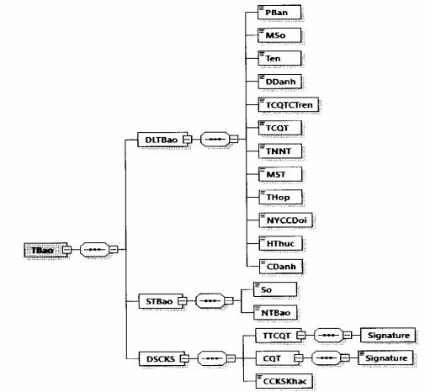

Hình minh họa 9: Định dạng dữ liệu Thông báo về việc hết thời gian sử dụng hóa đơn điện tử có mã qua cổng thông tin điện tử Tổng cục Thuế/qua ủy thác tổ chức cung cấp dịch vụ về hóa đơn điện tử; không thuộc trường hợp sử dụng hóa đơn điện tử không có mã
b) Định dạng chi tiết được mô tả tại bảng dưới đây:
Tên chỉ tiêu | Tên thẻ | Độ dài tối đa | Kiểu dữ liệu | Ràng buộc
Thẻ TBao chứa dữ liệu thông báo, số thông báo và thông tin chữ ký số của cơ quan thuế
Thẻ TBao\DLTBao chứa dữ liệu thông tin của thông báo
Phiên bản XML (Trong Quy định này có giá trị là 2.0.0) | PBan | 6 | Chuỗi ký tự | Bắt buộc
Mẫu số (Mẫu số thông báo) | MSo | 15 | Chuỗi ký tự (Chi tiết tại Phụ lục VIII kèm theo Quy định này) | Bắt buộc
Tên (Tên thông báo) | Ten | 255 | Chuỗi ký tự | Bắt buộc
Địa danh | DDanh | 50 | Chuỗi ký tự | Bắt buộc
Tên cơ quan thuế cấp trên | TCQTCTren | 100 | Chuỗi ký tự | Bắt buộc
Tên cơ quan thuế (Tên cơ quan thuế ra thông báo) | TCQT | 100 | Chuỗi ký tự | Bắt buộc
...
Số (Số thông báo) | So | 30 | Chuỗi ký tự | Bắt buộc
Ngày thông báo | NTBao |  | Ngày | Bắt buộc
Thẻ TBao\DSCKS chứa thông tin chữ ký số, bao gồm chữ ký số của cơ quan thuế và các chữ ký số khác (nếu có).
Thẻ TBao\DSCKS\TTCQT chứa thông tin chữ ký số của thủ trưởng cơ quan thuế (Ký trên thẻ TBao\DLTBao và thẻ TBao\DSCKS\TTCQT\Signature\Object)
Chữ ký số | Signature |  |  | Bắt buộc
Thẻ TBao\DSCKS\CQT chứa thông tin chữ ký số của cơ quan thuế (Ký trên thẻ TBao\DLTBao, thẻ TBao\STBao và thẻ TBao\DSCKS\CQT\Signature\Object)
Chữ ký số | Signature |  |  | Bắt buộc
Thẻ TBao\DSCKS\CCKSKhac chứa các chữ ký số khác (nếu có) (chỉ ký trên thẻ TBao\DLTBao và thẻ Signature\Object của chữ ký số khác (nếu cần)).
7. Định dạng dữ liệu đề nghị cấp hóa đơn điện tử có mã theo từng lần phát sinh
a) Đề nghị có định dạng như sau:
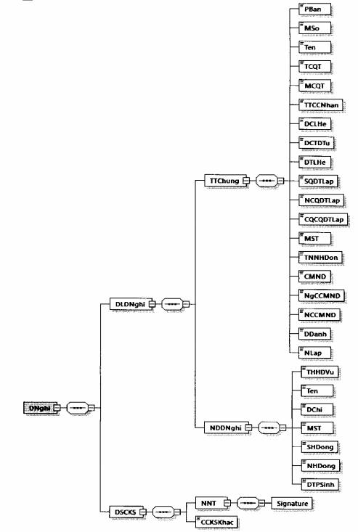

Hình minh họa 10: Định dạng dữ liệu Đề nghị cấp hóa đơn điện tử có mã theo từng lần phát sinh
b) Định dạng chi tiết được mô tả tại bảng dưới đây:
Tên chỉ tiêu | Tên thẻ | Độ dài tối đa | Kiểu dữ liệu | Ràng buộc | Tham khảo
Thẻ DNghi chứa dữ liệu đề nghị cấp hóa đơn điện tử có mã theo từng lần phát sinh và chữ ký số của NNT
Thẻ DNghi\DLDNghi chứa dữ liệu đề nghị cấp hóa đơn điện tử có mã theo từng lần phát sinh, trong đó bao gồm thông tin chung và nội dung chi tiết của đề nghị
Thẻ DNghi\DLDNghi\TTChung chứa thông tin chung
Phiên bản XML (Trong Quy định này có giá trị là 2.0.0) | PBan | 6 | Chuỗi ký tự | Bắt buộc
Mẫu số (Mẫu số đề nghị) | MSo | 15 | Chuỗi ký tự (Chi tiết tại Phụ lục VIII kèm theo Quy định này) | Bắt buộc
Tên (Tên đề nghị) | Ten | 100 | Chuỗi ký tự | Bắt buộc
Tên cơ quan thuế (Tên cơ quan thuế cấp hóa đơn) | TCQT | 100 | Chuỗi ký tự | Bắt buộc
Mã CQT (Mã cơ quan thuế cấp hóa đơn) | MCQT | 5 | Chuỗi ký tự | Bắt buộc
...
Mã số thuế (Mã số thuế người mua hàng hóa, dịch vụ) | MST | 14 | Chuỗi ký tự | Bắt buộc (Nếu có)
Số hợp đồng (Số hợp đồng mua bán hàng hóa, dịch vụ) | SHDong | 50 | Chuỗi ký tự | Bắt buộc (Nếu có)
Ngày hợp đồng (Ngày hợp đồng mua bán hàng hóa, dịch vụ) | NHDong |  | Ngày | Bắt buộc (Nếu có)
Doanh thu phát sinh | DTPSinh | 21,6 | Số | Bắt buộc
Thẻ DNghi\DSCKS chứa thông tin chữ ký số, bao gồm chữ ký số của NNT hoặc của đại diện hợp pháp và chữ ký số khác (nếu có).
Thẻ DNghi\DSCKS\NNT chứa thông tin chữ ký số của NNT hoặc của đại diện hợp pháp (Ký trên thẻ DNghi\DLDNghi và thẻ DNghi\DSCKS\NNT\Signature\Object )
Chữ ký số NNT | Signature |  |  | Bắt buộc (Trừ trường hợp NNT không có chữ ký số)
Thẻ DNghi\DSCKS\CCKSKhac chứa các chữ ký số khác (nếu có) (chỉ ký trên thẻ DNghi\DLDNghi và thẻ Signature\Object của chữ ký số khác (nếu cần)).
8. Thông điệp gửi tờ khai đăng ký/thay đổi thông tin sử dụng hóa đơn điện tử
a) Thông điệp thông báo có định dạng như sau:
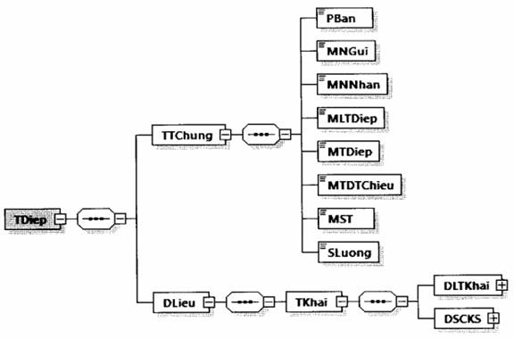

Hình minh họa 11: Định dạng của một thông điệp gửi tờ khai đăng ký/thay đổi thông tin sử dụng hóa đơn điện tử
- Tờ khai đăng ký/thay đổi thông tin sử dụng hóa đơn điện tử được đặt bên trong thẻ DLieu của thông điệp.
- Định dạng chung cho thông điệp được mô tả tại Khoản 5, Mục IV, Phần I quy định này.
b) Định dạng chi tiết thông điệp gửi tờ khai đăng ký/thay đổi thông tin sử dụng hóa đơn điện tử mô tả tại Khoản 1, Mục I, Phần II quy định này.
9. Thông điệp gửi tờ khai đăng ký thay đổi thông tin đăng ký sử dụng HĐĐT khi ủy nhiệm/nhận ủy nhiệm lập hóa đơn
a) Thông điệp thông báo có định dạng như sau:
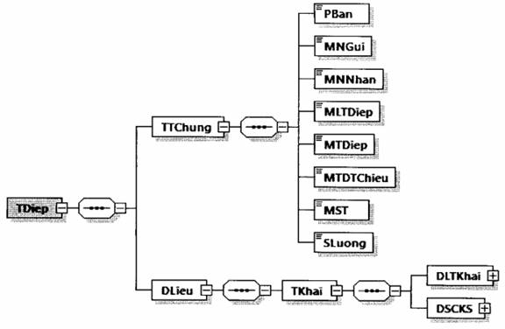

Hình minh họa 12: Định dạng của một thông điệp gửi tờ khai đăng ký thay đổi thông tin đăng ký sử dụng HĐĐT khi ủy nhiệm/nhận ủy nhiệm lập hóa đơn
- Tờ khai đăng ký/thay đổi thông tin ủy nhiệm lập hóa đơn điện tử được đặt bên trong thẻ DLieu của thông điệp.
- Định dạng chung cho thông điệp được mô tả tại Khoản 5, Mục IV, Phần I quy định này.
b) Định dạng chi tiết thông điệp gửi tờ khai đăng ký thay đổi thông tin đăng ký sử dụng HĐĐT khi ủy nhiệm/nhận ủy nhiệm lập hóa đơn mô tả tại Khoản 2, Mục I, Phần II quy định này.
10. Thông điệp gửi thông báo về tiếp nhận/không tiếp nhận tờ khai đăng ký/thay đổi thông tin sử dụng HĐĐT, tờ khai đăng ký thay đổi thông tin đăng ký sử dụng HĐĐT khi ủy nhiệm/nhận ủy nhiệm lập hóa đơn
a) Thông điệp thông báo có định dạng như sau:


Hình minh họa 13: Định dạng của một thông điệp gửi thông báo về tiếp nhận/không tiếp nhận tờ khai đăng ký/thay đổi thông tin sử dụng HĐĐT, tờ khai đăng ký thay đổi thông tin đăng ký sử dụng HĐĐT khi ủy nhiệm/nhận ủy nhiệm lập hóa đơn
- Thông báo về tiếp nhận/không tiếp nhận tờ khai đăng ký/thay đổi thông tin sử dụng/thông tin ủy nhiệm lập hóa đơn điện tử được đặt bên trong thẻ DLieu của thông điệp.
- Định dạng chung cho thông điệp được mô tả tại Khoản 5, Mục IV, Phần I quy định này.
b) Định dạng chi tiết thông điệp gửi thông báo về tiếp nhận/không tiếp nhận tờ khai đăng ký/thay đổi thông tin sử dụng HĐĐT, tờ khai đăng ký thay đổi thông tin đăng ký sử dụng HĐĐT khi ủy nhiệm/nhận ủy nhiệm lập hóa đơn mô tả tại Khoản 3, Mục I, Phần II quy định này.
11. Thông điệp gửi thông báo về việc chấp nhận/không chấp nhận sử dụng hóa đơn điện tử
a) Thông điệp thông báo có định dạng như sau:
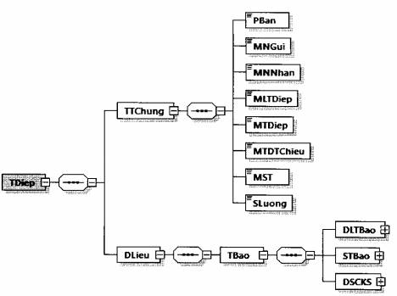

Hình minh họa 14: Định dạng của một thông điệp gửi thông háo về việc chấp nhận/không chấp nhận sử dụng hóa đơn điện tử
- Thông báo về việc chấp nhận/không chấp nhận tờ khai đăng ký/thay đổi thông tin sử dụng hóa đơn điện tử được đặt bên trong thẻ DLieu của thông điệp.
- Định dạng chung cho thông điệp được mô tả tại Khoản 5, Mục IV, Phần I quy định này.
b) Định dạng chi tiết thông điệp gửi thông báo về việc chấp nhận/không chấp nhận tờ khai đăng ký/thay đổi thông tin sử dụng hóa đơn điện tử mô tả tại Khoản 4, Mục I, Phần II quy định này.
12. Thông điệp gửi thông báo về việc chấp nhận/không chấp đăng ký thay đổi thông tin đăng ký sử dụng HĐĐT khi ủy nhiệm/nhận ủy nhiệm lập hóa đơn
a) Thông điệp thông báo có định dạng như sau:
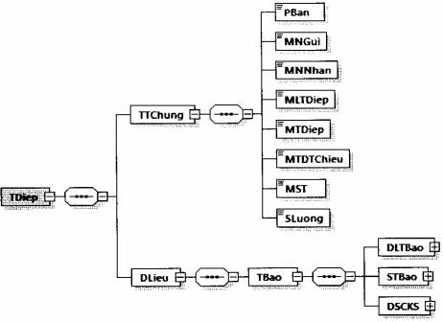

Hình minh họa 15: Định dạng của một thông điệp gửi thông báo về việc chấp nhận/không chấp nhận đăng ký thay đổi thông tin đăng ký sử dụng HĐĐT khi ủy nhiệm/nhận ủy nhiệm lập hóa đơn
- Thông báo về việc chấp nhận/không chấp nhận tờ khai đăng ký thay đổi thông tin đăng ký sử dụng HĐĐT khi ủy nhiệm/nhận ủy nhiệm lập hóa đơn được đặt bên trong thẻ DLieu của thông điệp.
- Định dạng chung cho thông điệp được mô tả tại Khoản 5, Mục IV, Phần I quy định này.
b) Định dạng chi tiết thông điệp gửi thông báo về việc chấp nhận/không tiếp nhận đăng ký thay đổi thông tin đăng ký sử dụng HĐĐT khi ủy nhiệm/nhận ủy nhiệm lập hóa đơn mô tả tại Khoản 5, Mục I, Phần II quy định này.
13. Thông điệp thông báo về việc hết thời gian sử dụng hóa đơn điện tử có mã qua cổng thông tin điện tử Tổng cục Thuế/qua ủy thác tổ chức cung cấp dịch vụ về hóa đơn điện tử; không thuộc trường hợp sử dụng hóa đơn điện tử không có mã
a) Thông điệp thông báo có định dạng như sau:
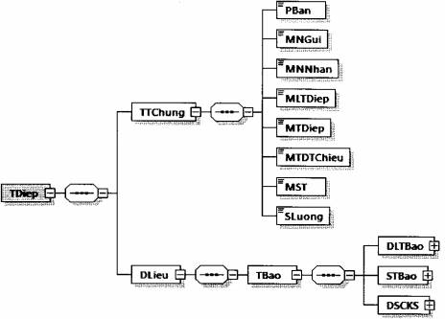

Hình minh họa 16: Định dạng của một thông điệp thông báo về việc hết thời gian sử dụng hóa đơn điện tử có mã qua cổng thông tin điện tử Tổng cục Thuế/qua ủy thác tổ chức cung cấp dịch vụ về hóa đơn điện tử; không thuộc trường hợp sử dụng hóa đơn điện tử không có mã
- Thông báo về việc hết thời gian sử dụng hóa đơn điện tử có mã qua cổng thông tin điện tử Tổng cục Thuế/qua ủy thác tổ chức cung cấp dịch vụ về hóa đơn điện tử; không thuộc trường hợp sử dụng hóa đơn điện tử không có mã được đặt bên trong thẻ DLieu của thông điệp.
- Định dạng chung cho thông điệp được mô tả tại Khoản 5, Mục IV, Phần I quy định này.
b) Định dạng chi tiết thông điệp thông báo về việc hết thời gian sử dụng hóa đơn điện tử có mã qua cổng thông tin điện tử Tổng cục Thuế/qua ủy thác tổ chức cung cấp dịch vụ về hóa đơn điện tử mô tả tại Khoản 6, Mục I, Phần II quy định này.
14. Thông điệp gửi đề nghị cấp hóa đơn điện tử có mã của CQT theo từng lần phát sinh
Thông điệp gửi đề nghị cấp hóa đơn điện tử có mã của CQT theo từng lần phát sinh có định dạng như sau:
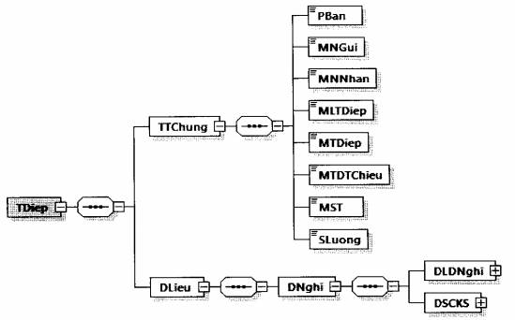

Hình minh họa 17: Định dạng thông điệp gửi đề nghị cấp hóa đơn điện tử có mã của CQT theo từng lần phát sinh
- Định dạng chung cho thông điệp được mô tả tại Khoản 5, Mục IV, Phần I quy định này.
- Dữ liệu đề nghị cấp hóa đơn điện tử có mã của CQT theo từng lần phát sinh được đặt bên trong thẻ DLieu của thông điệp.
- Một thông điệp chỉ chứa dữ liệu của một đề nghị cấp hóa đơn điện tử có mã của CQT theo từng lần phát sinh.
- Chi tiết định dạng của đề nghị cấp hóa đơn điện tử có mã của CQT theo từng lần phát sinh được mô tả tại Khoản 7, Mục I, Phần II quy định này.
II. Các thành phần dữ liệu áp dụng cho nghiệp vụ lập và gửi hóa đơn điện tử đến cơ quan thuế
1. Định dạng chung của hóa đơn điện tử
Hóa đơn điện tử có định dạng như sau:
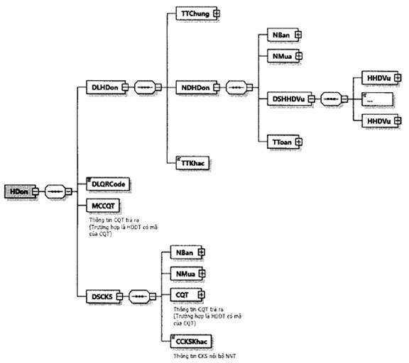

Hình minh họa 18: Định dạng hóa đơn điện tử
Trong đó các thành phần dữ liệu như sau:
- Thẻ <HDon> chứa toàn bộ dữ liệu của một hóa đơn điện tử.
- Bên trong thẻ <HDon> được tổ chức thành các phần:
+ Thẻ <DLHDon/>: Chứa dữ liệu hóa đơn điện tử do người bán lập:
■ Thẻ <TTChung>: Chứa các thông tin chung của hóa đơn (Tên hóa đơn, ký hiệu mẫu số, ký hiệu, số hóa đơn, ngày lập,...)
■ Thẻ <NDHDon>: Chứa các thông tin nội dung hóa đơn (người bán, người mua, hàng hóa dịch vụ, thanh toán,...)
■ Thẻ <TTKhac> chứa các thông tin bổ sung của NNT (nếu có). Nội dung của thẻ chứa tối đa 500 ký tự. Có thể đặt thẻ <TTKhac> ở nhiều vị trí, trong thẻ <DLHDon> hoặc các thẻ con bên trong thẻ <DLHDon>.
Định dạng chi tiết phần thông tin khác được mô tả ở bảng sau:
Tên chỉ tiêu | Tên thẻ | Kiểu dữ liệu | Ràng buộc
Tên trường | TTruong | Chuỗi ký tự | Bắt buộc
...
Phiên bản XML (Trong Quy định này có giá trị là 2.0.0) | PBan | 6 | Chuỗi ký tự | Bắt buộc
Thẻ HDon\DSCKS chứa thông tin chữ ký số, bao gồm chữ ký số của người bán hoặc chữ ký số của đơn vị nhận ủy nhiệm, người mua (nếu có), cơ quan thuế và các chữ ký số khác (nếu có).
Thẻ HDon\DSCKS\NBan chứa thông tin chữ ký số người bán hoặc chữ ký số của đơn vị nhận ủy nhiệm (ký trên thẻ HDon\DLHDon và thẻ HDon\DSCKS\NBan\Signature\Object)
Chữ ký số người bán | Signature |  |  | Bắt buộc (Nếu có) | Khoản 7, khoản 14, Điều 10, Nghị định 123/2020/NĐ-CP
Thẻ HDon\DSCKS\NMua chứa thông tin chữ ký số người mua (nếu có) (ký trên thẻ HDon\DLHDon và thẻ HDon\DSCKS\NMua\Signature\Object (nếu cần))
Chữ ký số người mua | Signature |  |  | Không bắt buộc
Với hóa đơn điện tử đủ điều kiện cấp mã, hệ thống của cơ quan thuế trả về hóa đơn điện tử và bổ sung thẻ CQT (đặt bên trong thẻ HDon\DSCKS) chứa thông tin chữ ký số của cơ quan thuế (ký trên thẻ HDon\DLHDon, thẻ HDon\MCCQT và thẻ HDon\DSCKS\CQT\Signature\Object)
Chữ ký số cơ quan thuế | Signature |  |  | Bắt buộc
Thẻ HDon\DSCKS\CCKSKhac chứa các chữ ký số khác (nếu có) (ký trên thẻ HDon\DLHDon và thẻ Signature\Object của chữ ký số khác (nếu cần).
3. Định dạng thông báo Mẫu số 01/TB-KTDL về việc kết quả kiểm tra dữ liệu hóa đơn điện tử
a) Thông báo có định dạng như sau
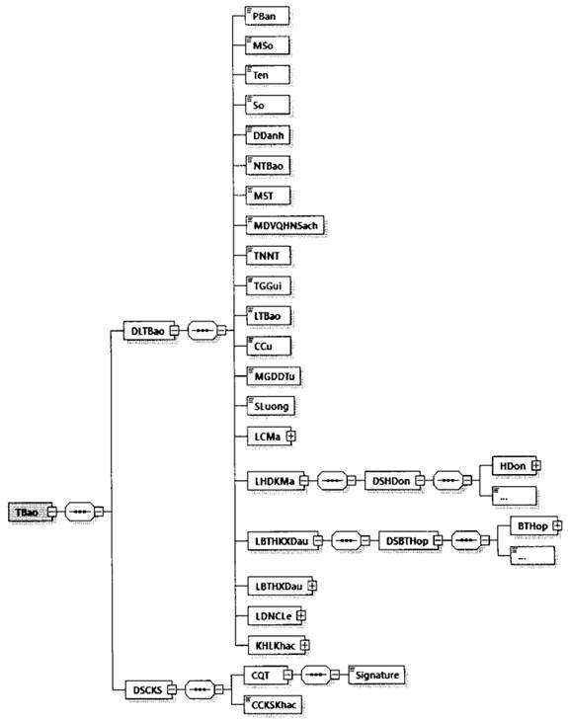

Hình minh họa 19: Định dạng dữ liệu Thông báo Mẫu số 01/TB-KTDL về việc kết quả kiểm tra dữ liệu hóa đơn điện tử
b) Định dạng chi tiết được mô tả tại bảng dưới đây
Tên chỉ tiêu | Tên thẻ | Độ dài tối đa | Kiểu dữ liệu | Ràng buộc | Tham khảo
Thẻ TBao chứa dữ liệu thông báo và thông tin chữ ký số của cơ quan thuế
Thẻ TBao\DLTBao chứa dữ liệu thông báo
Phiên bản XML (Trong Quy định này có giá trị là 2.0.0) | PBan | 6 | Chuỗi ký tự | Bắt buộc
Mẫu số (Mẫu số thông báo) | MSo | 15 | Chuỗi ký tự (Chi tiết tại Phụ lục VIII kèm theo Quy định này) | Bắt buộc
Tên (Tên thông báo) | Ten | 255 | Chuỗi ký tự | Bắt buộc
Số (Số thông báo) | So | 30 | Chuỗi ký tự | Bắt buộc
Địa danh | DDanh | 50 | Chuỗi ký tự | Bắt buộc
Ngày thông báo | NTBao |  | Ngày | Bắt buộc
...
Mã lỗi | MLoi | 4 | Chuỗi ký tự | Bắt buộc
Mô tả lỗi | MTLoi | 255 | Chuỗi ký tự | Bắt buộc
Hướng dẫn xử lý | HDXLy | 255 | Chuỗi ký tự | Bắt buộc
Ghi chú | GChu | 255 | Chuỗi ký tự | Không bắt buộc
Thẻ TBao\DSCKS chứa thông tin chữ ký số, bao gồm chữ ký số của cơ quan thuế và các chữ ký số khác (nếu có)
Thẻ TBao\DSCKS\CQT chứa thông tin chữ ký số của cơ quan thuế (Ký trên thẻ TBao\DLTBao và thẻ TBao\DSCKS\CQT\Signature\Object )
Chữ ký số | Signature |  |  | Bắt buộc
Thẻ TBao\DSCKS\CCKSKhac chứa các chữ ký số khác (nếu có) (Chỉ ký trên thẻ TBao\DLTBao và thẻ Signature\Object của chữ ký số khác (nếu cần)).
4. Định dạng thông báo phản hồi về hồ sơ đề nghị cấp hóa đơn điện tử có mã của cơ quan thuế theo từng lần phát sinh
a) Thông báo có định dạng như sau
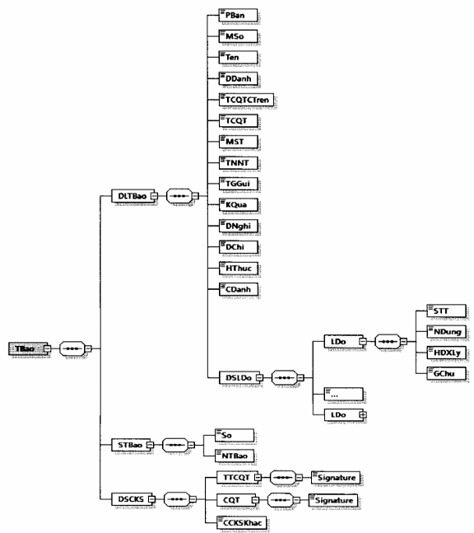

Hình minh họa 20: Định dạng dữ liệu Thông báo phản hồi về hồ sơ đề nghị cấp hóa đơn điện tử có mã của cơ quan thuế theo từng lần phát sinh
b) Định dạng chi tiết được mô tả tại bảng dưới đây
Tên chỉ tiêu | Tên thẻ | Độ dài tối đa | Kiểu dữ liệu | Ràng buộc
Thẻ TBao chứa dữ liệu thông báo, số thông báo và thông tin chữ ký số của cơ quan thuế
Thẻ TBao\DLTBao chứa dữ liệu thông báo
Phiên bản XML (Trong Quy định này có giá trị là 2.0.0) | PBan | 6 | Chuỗi ký tự | Bắt buộc
Mẫu số (Mẫu số thông báo) | MSo | 15 | Chuỗi ký tự (Chi tiết tại Phụ lục VIII kèm theo Quy định này) | Bắt buộc
Tên (Tên thông báo) | Ten | 255 | Chuỗi ký tự | Bắt buộc
Địa danh | DDanh | 50 | Chuỗi ký tự | Bắt buộc
Tên cơ quan thuế cấp trên | TCQTCTren | 100 | Chuỗi ký tự | Bắt buộc
Tên cơ quan thuế (Tên cơ quan thuế ra thông báo) | TCQT | 100 | Chuỗi ký tự | Bắt buộc
...
Số (Số thông báo) | So | 30 | Chuỗi ký tự | Bắt buộc
Ngày thông báo | NTBao |  | Ngày | Bắt buộc
Thẻ TBao\DSCKS chứa thông tin chữ ký số, bao gồm chữ ký số của thủ trưởng cơ quan thuế, cơ quan thuế và các chữ ký số khác (nếu có)
Thẻ TBao\DSCKS\TTCQT chứa thông tin chữ ký số của thủ trưởng cơ quan thuế (Ký trên thẻ TBao\DLTBao và thẻ TBao\DSCKS\TTCQT\Signature\Object)
Chữ ký số | Signature |  |  | Bắt buộc
Thẻ TBao\DSCKS\CQT chứa thông tin chữ ký số của cơ quan thuế (Ký trên thẻ TBao\DLTBao, thẻ TBao\STBao và thẻ TBao\DSCKS\CQT\Signature\Object)
Chữ ký số | Signature |  |  | Bắt buộc
Thẻ TBao\DSCKS\CCKSKhac chứa các chữ ký số khác (nếu có) (Chỉ ký trên thẻ TBao\DLTBao và thẻ Signature\Object của chữ ký số khác (nếu cần)).
5. Thông điệp gửi hóa đơn điện tử tới cơ quan thuế để cấp mã
Thông điệp gửi hóa đơn điện tử tới cơ quan thuế để cấp mã có định dạng như sau:
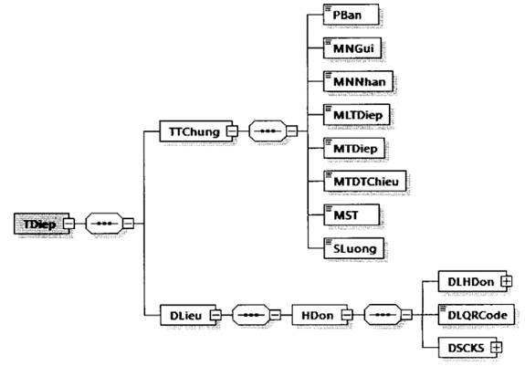

Hình minh họa 21: Định dạng thông điệp gửi hóa đơn tới cơ quan thuế để cấp mã
- Định dạng chung cho thông điệp được mô tả tại Khoản 5, Mục IV, Phần I quy định này.
- Dữ liệu hóa đơn cần cấp mã được đặt bên trong thẻ DLieu của thông điệp.
- Một thông điệp chỉ chứa dữ liệu của một hóa đơn. Trong hóa đơn chưa có thẻ MCCQT.
- Chi tiết định dạng của hóa đơn có mã được mô tả tại Khoản 2, Mục II, Phần II quy định này.
6. Thông điệp thông báo kết quả cấp mã hóa đơn điện tử của cơ quan thuế
Thông điệp thông báo có định dạng như sau:
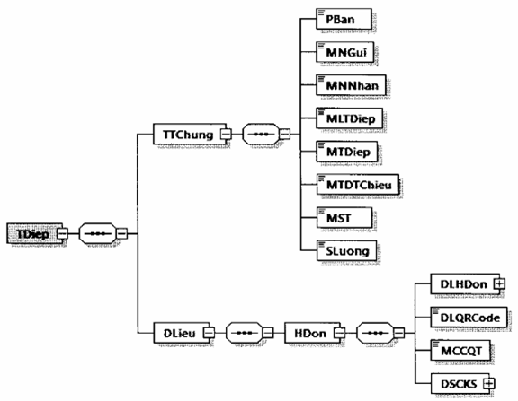

Hình minh họa 22: Định dạng thông điệp thông báo kết quả cấp mã hóa đơn của cơ quan thuế
- Định dạng chung cho thông điệp được mô tả tại Khoản 5, Mục IV, Phần I quy định này.
- Dữ liệu hóa đơn có mã được đặt bên trong thẻ DLieu của thông điệp.
- Một thông điệp chỉ chứa dữ liệu của một hóa đơn. Trong hóa đơn chứa thông tin cơ quan thuế trả ra (thẻ MCCQT).
- Định dạng của hóa đơn có mã được mô tả tại Khoản 2, Mục II, Phần II quy định này.
7. Thông điệp chuyển dữ liệu hóa đơn điện tử không mã đến cơ quan thuế
Thông điệp chuyển dữ liệu hóa đơn điện tử không mã đến cơ quan thuế có định dạng như sau:
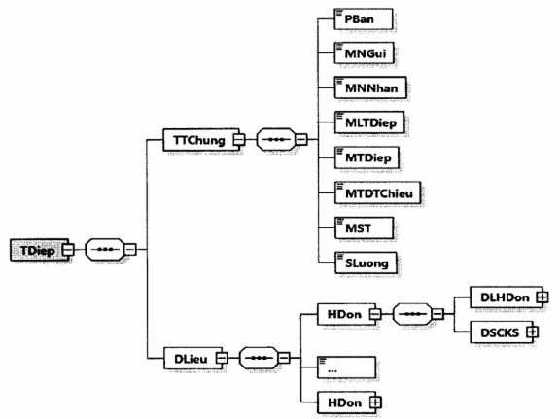

Hình minh họa 23: Định dạng thông điệp gửi hóa đơn điện tử không có mã tới cơ quan thuế
- Định dạng chung cho thông điệp được mô tả tại Khoản 5, Mục IV, Phần I quy định này.
- Dữ liệu hóa đơn không mã được đặt bên trong thẻ DLieu của thông điệp.
- Chi tiết định dạng của hóa đơn không có mã được mô tả tại Khoản 2, Mục II, Phần II quy định này.
8. Thông điệp thông báo Mẫu số 01/TB-KTDL về việc kết quả kiểm tra dữ liệu hóa đơn điện tử
Thông điệp thông báo Mẫu số 01/TB-KTDL về việc kết quả kiểm tra dữ liệu hóa đơn điện tử có định dạng như sau:
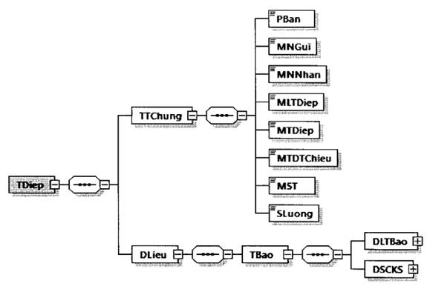

Hình minh họa 24: Định dạng thông điệp thông báo mẫu số 01/TB-KTDL về việc kết quả kiểm tra dữ liệu hóa đơn điện tử
- Định dạng chung cho thông điệp được mô tả tại Khoản 5, Mục IV, Phần I quy định này.
- Dữ liệu thông báo về việc kết quả kiểm tra dữ liệu hóa đơn điện tử được đặt bên trong thẻ DLieu của thông điệp.
- Chi tiết định dạng của thông báo mẫu số 01/TB-KTDL về việc kết quả kiểm tra dữ liệu hóa đơn điện tử được mô tả tại Khoản 3, Mục II, Phần II quy định này.
9. Thông điệp thông báo phản hồi về hồ sơ đề nghị cấp hóa đơn điện tử có mã của cơ quan thuế theo từng lần phát sinh
Thông điệp thông báo phản hồi về hồ sơ đề nghị cấp hóa đơn điện tử có mã của cơ quan thuế theo từng lần phát sinh có định dạng như sau:
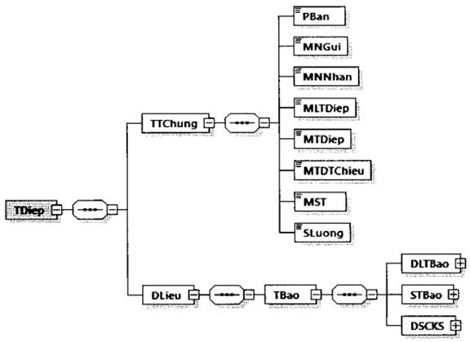

Hình minh họa 25: Định dạng thông điệp thông báo phản hồi về hồ sơ đề nghị cấp hóa đơn điện tử có mã của cơ quan thuế theo từng lần phát sinh
- Định dạng chung cho thông điệp được mô tả tại Khoản 5, Mục IV, Phần I quy định này.
- Dữ liệu thông báo phản hồi về hồ sơ đề nghị cấp hóa đơn điện tử có mã của cơ quan thuế theo từng lần phát sinh được đặt bên trong thẻ DLieu của thông điệp.
- Chi tiết định dạng của thông báo phản hồi về hồ sơ đề nghị cấp hóa đơn điện tử có mã của cơ quan thuế theo từng lần phát sinh tại Khoản 4, Mục II, Phần II quy định này.
III. Các thành phần dữ liệu áp dụng cho nghiệp vụ xử lý hóa đơn có sai sót
1. Định dạng dữ liệu thông báo hóa đơn điện tử có sai sót
a) Định dạng của một thông báo hóa đơn điện tử có sai sót:
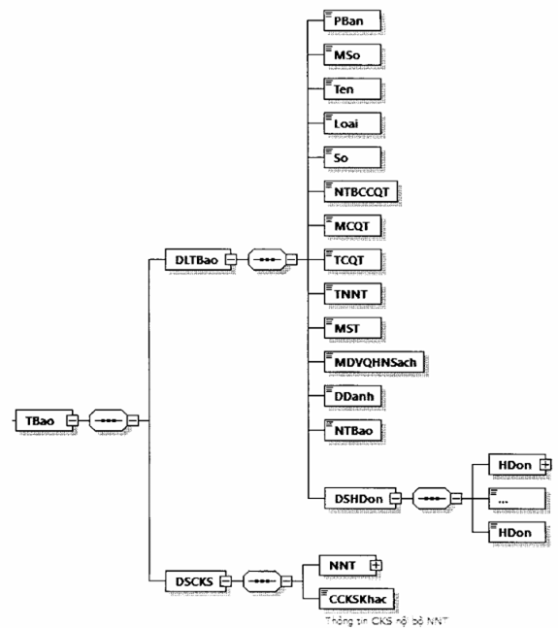

Hình minh họa 26: Định dạng dữ liệu Thông báo hóa đơn điện tử có sai sót
b) Định dạng chi tiết được mô tả tại bảng dưới đây:
Tên chỉ tiêu | Tên thẻ | Độ dài tối đa | Kiểu dữ liệu | Ràng buộc | Tham khảo
Thẻ TBao chứa dữ liệu thông báo hóa đơn điện tử có sai sót bao gồm: Thông tin chung của NNT, danh sách hóa đơn sai sót và chữ ký số của NNT
Thẻ TBao\DLTBao chứa dữ liệu thông báo hóa đơn điện tử có sai sót, trong đó bao gồm các thông tin của NNT, danh sách các hóa đơn có sai sót
Phiên bản XML (Trong Quy định này có giá trị là 2.0.0) | PBan | 6 | Chuỗi ký tự | Bắt buộc
Mẫu số (Mẫu số thông báo) | MSo | 15 | Chuỗi ký tự (Chi tiết tại Phụ lục VIII kèm theo Quy định này) | Bắt buộc
Tên (Tên thông báo) | Ten | 255 | Chuỗi ký tự | Bắt buộc
Loại (Loại thông báo) | Loai | 1 | Số (1: Thông báo hủy/giải trình của NNT, 2: Thông báo hủy/giải trình của NNT theo thông báo của CQT) | Bắt buộc
Số (Số thông báo của CQT) | So | 30 | Chuỗi ký tự | Bắt buộc (Đối với Loại=2: Thông báo hủy/giải trình của NNT theo thông báo của CQT)
Ngày thông báo của CQT | NTBCCQT |  | Ngày | Bắt buộc (Đối với Loại=2: Thông báo hủy/giải trình của NNT theo thông báo của CQT)
...
Ngày (Ngày lập hóa đơn) | Ngay |  | Ngày | Bắt buộc
Loại áp dụng hóa đơn điện tử | LADHĐĐT | 1 | Số (Chi tiết tại Phụ lục VI kèm theo Quy định này) | Bắt buộc
Tính chất thông báo (Hủy/Điều chỉnh/Thay thế/Giải trình) | TCTBao | 1 | Số (Chi tiết tại Phụ lục IX kèm theo Quy định này) | Bắt buộc
Lý do | LDo | 255 | Chuỗi ký tự | Không bắt buộc
Thẻ TBao\DSCKS chứa thông tin chữ ký số, bao gồm chữ ký số của NNT và các chữ ký số khác (nếu có).
Thẻ TBao\DSCKS\NNT chứa thông tin chữ ký số của NNT hoặc của đại diện hợp pháp (Ký trên thẻ TBao\DLTBao và thẻ TBao\DSCKS\NNT\Signature\Object)
Chữ ký số NNT | Signature |  |  | Bắt buộc
Thẻ TBao\DSCKS\CCKSKhac chứa các chữ ký số khác (nếu có) (chỉ ký trên thẻ TBao\DLTBao và thẻ Signature\Object của chữ ký số khác (nếu cần)).
2. Định dạng dữ liệu thông báo về việc tiếp nhận và kết quả xử lý về việc hóa đơn điện tử đã lập có sai sót
a) Định dạng thông báo như sau:
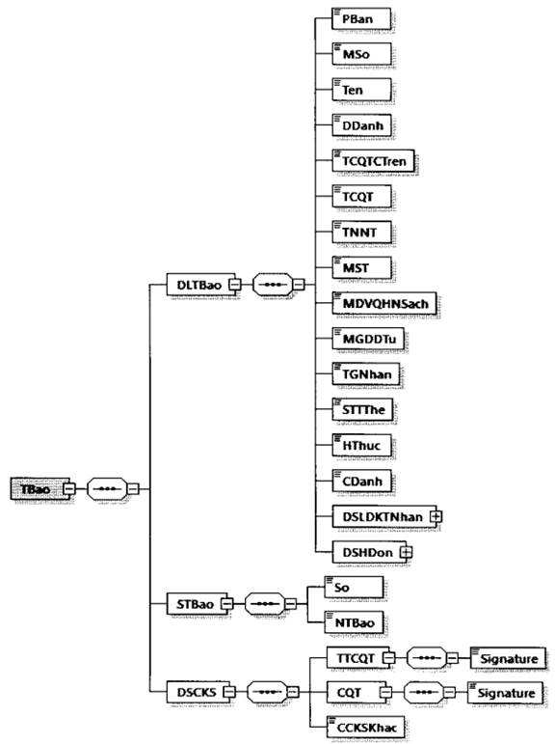

Hình minh họa 27: Định dạng dữ liệu thông báo về việc tiếp nhận và kết quả xử lý về việc hóa đơn điện tử đã lập có sai sót
b) Định dạng chi tiết được mô tả tại bảng dưới đây:
Tên chỉ tiêu | Tên thẻ | Độ dài tối đa | Kiểu dữ liệu | Ràng buộc | Tham khảo
Thẻ TBao chứa dữ liệu thông báo về việc tiếp nhận và kết quả xử lý về việc hóa đơn điện tử đã lập có sai sót, trong đó bao gồm dữ liệu thông báo, số thông báo và chữ ký số của cơ quan thuế
Thẻ TBao\DLTBao chứa dữ liệu thông báo, trong đó bao gồm các thông tin chung của thông báo, danh sách các hóa đơn
Phiên bản XML (Trong Quy định này có giá trị là 2.0.0) | PBan | 6 | Chuỗi ký tự | Bắt buộc
Mẫu số (mẫu số thông báo) | MSo | 15 | Chuỗi ký tự (Chi tiết tại Phụ lục VIII kèm theo Quy định này) | Bắt buộc
Tên (Tên thông báo) | Ten | 255 | Chuỗi ký tự | Bắt buộc
Địa danh | DDanh | 50 | Chuỗi ký tự | Bắt buộc
Tên cơ quan thuế cấp trên | TCQTCTren | 100 | Chuỗi ký tự | Bắt buộc
Tên cơ quan thuế (Tên cơ quan thuế ra thông báo) | TCQT | 100 | Chuỗi ký tự | Bắt buộc
...
Số (Số thông báo) | So | 30 | Chuỗi ký tự | Bắt buộc
Ngày thông báo | NTBao |  | Ngày | Bắt buộc
Thẻ TBao\DSCKS chứa thông tin chữ ký số, bao gồm chữ ký số của thủ trưởng cơ quan thuế, cơ quan thuế và các chữ ký số khác (nếu có)
Thẻ TBao\DSCKS\TTCQT chứa thông tin chữ ký số của thủ trưởng cơ quan thuế (Ký trên thẻ TBao\DLTBao và thẻ TBao\DSCKS\TTCQT\Signature\Object)
Chữ ký số | Signature |  |  | Bắt buộc
Thẻ TBao\DSCKS\CQT chứa thông tin chữ ký số của cơ quan thuế (Ký trên thẻ TBao\DLTBao, thẻ TBao\STBao và thẻ TBao\DSCKS\CQT\Signature\Object)
Chữ ký số | Signature |  |  | Bắt buộc
Thẻ TBao\DSCKS\CCKSKhac chứa các chữ ký số khác (nếu có) (chỉ ký trên thẻ TBao\DLTBao và thẻ Signature\Object của chữ ký số khác (nếu cần)).
3. Định dạng dữ liệu thông báo về hóa đơn điện tử cần rà soát
a) Định dạng thông báo như sau:
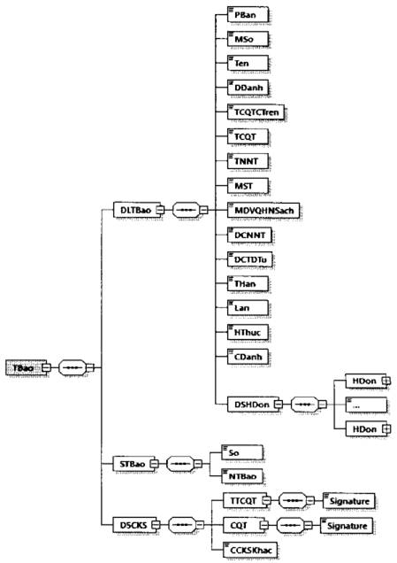

Hình minh họa 28: Định dạng dữ liệu thông báo về hóa đơn điện tử cần rà soát
b) Định dạng chi tiết được mô tả tại bảng dưới đây:
Tên chỉ tiêu | Tên thẻ | Độ dài tối đa | Kiểu dữ liệu | Ràng buộc | Tham khảo
Thẻ TBao chứa thông điệp thông báo về hóa đơn điện tử cần rà soát, trong đó bao gồm dữ liệu thông báo, số thông báo và chữ ký số của cơ quan thuế
Thẻ TBao\DLTBao chứa dữ liệu thông báo, trong đó bao gồm các thông tin chung của thông báo, danh sách các hóa đơn NNT cần rà soát
Phiên bản XML (Trong Quy định này có giá trị là 2.0.0) | PBan | 6 | Chuỗi ký tự | Bắt buộc
Mẫu số (mẫu số thông báo) | MSo | 15 | Chuỗi ký tự (Chi tiết tại Phụ lục VIII kèm theo Quy định này) | Bắt buộc
Tên (Tên thông báo) | Ten | 255 | Chuỗi ký tự | Bắt buộc
Địa danh | DDanh | 50 | Chuỗi ký tự | Bắt buộc
Tên cơ quan thuế cấp trên | TCQTCTren | 100 | Chuỗi ký tự | Bắt buộc
Tên cơ quan thuế (Tên cơ quan thuế ra thông báo) | TCQT | 100 | Chuỗi ký tự | Bắt buộc
...
Số (Số thông báo) | So | 30 | Chuỗi ký tự | Bắt buộc
Ngày thông báo | NTBao |  | Ngày | Bắt buộc
Thẻ TBao\DSCKS chứa thông tin chữ ký số, bao gồm chữ ký số của thủ trưởng cơ quan thuế, cơ quan thuế và các chữ ký số khác (nếu có)
Thẻ TBao\DSCKS\TTCQT chứa thông tin chữ ký số của thủ trưởng cơ quan thuế (Ký trên thẻ TBao\DLTBao và thẻ TBao\DSCKS\TTCQT\Signature\Object)
Chữ ký số | Signature |  |  | Bắt buộc
Thẻ TBao\DSCKS\CQT chứa thông tin chữ ký số của cơ quan thuế (Ký trên thẻ TBao\DLTBao, thẻ TBao\STBao và thẻ TBao\DSCKS\CQT\Signature\Object)
Chữ ký số | Signature |  |  | Bắt buộc
Thẻ TBao\DSCKS\CCKSKhac chứa các chữ ký số khác (nếu có) (chỉ ký trên thẻ TBao\DLTBao và thẻ Signature\Object của chữ ký số khác (nếu cần)).
4. Thông điệp thông báo về hóa đơn điện tử có sai sót
Thông điệp gửi thông báo về hóa đơn điện tử có sai sót có định dạng như sau:
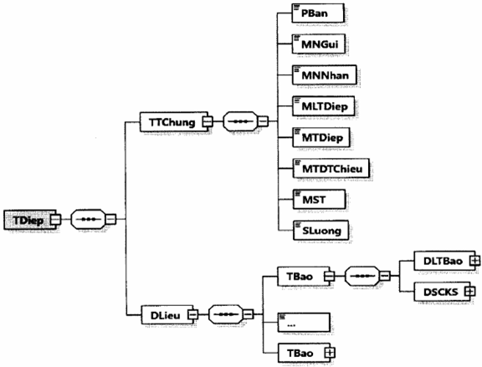

Hình minh họa 29: Định dạng của một thông điệp gửi thông báo về hóa đơn điện tử có sai sót
- Định dạng chung cho thông điệp được mô tả tại Khoản 5, Mục IV, Phần I quy định này.
- Chi tiết định dạng thông báo về hóa đơn điện tử có sai sót được mô tả tại Khoản 1, Mục III, Phần II quy định này.
5. Thông điệp thông báo về việc tiếp nhận và kết quả xử lý về việc hóa đơn điện tử đã lập có sai sót
Thông điệp gửi thông báo về việc tiếp nhận và kết quả xử lý về việc hóa đơn điện tử đã lập có sai sót có định dạng như sau:
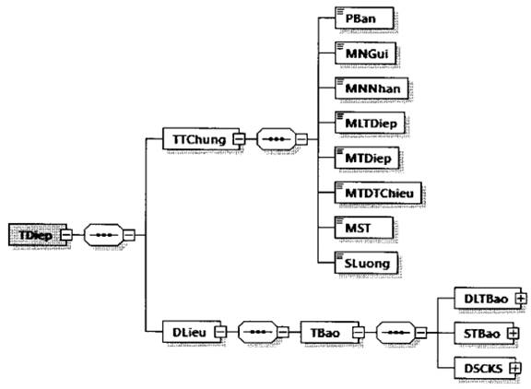

Hình minh họa 30: Định dạng của một thông điệp gửi thông báo về việc tiếp nhận và kết quả xử lý về việc hóa đơn điện tử đã lập có sai sót
- Định dạng chung cho thông điệp được mô tả tại Khoản 5, Mục IV, Phần I quy định này.
- Chi tiết định dạng thông báo về việc tiếp nhận và kết quả xử lý về việc hóa đơn điện tử đã lập có sai sót được mô tả tại Khoản 2, Mục III, Phần II quy định này.
6. Thông điệp thông báo về hóa đơn điện tử cần rà soát
Thông điệp thông báo về hóa đơn điện tử cần rà soát có định dạng như sau:
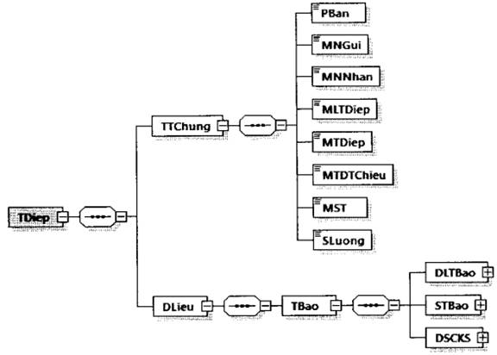

Hình minh họa 31: Định dạng của một thông điệp thông báo về hóa đơn điện tử cần rà soát
- Thông báo về hóa đơn điện tử cần rà soát được đặt bên trong thẻ DLieu của thông điệp.
- Định dạng chung cho thông điệp được mô tả tại Khoản 5, Mục IV, Phần I quy định này.
- Chi tiết định dạng thông báo về hóa đơn điện tử cần rà soát được mô tả tại Khoản 3, Mục II, Phần II quy định này.
IV. Các thành phần dữ liệu áp dụng cho nghiệp vụ lập và chuyển dữ liệu bảng tổng hợp dữ liệu hóa đơn điện tử đến cơ quan thuế
1. Định dạng dữ liệu bảng tổng hợp dữ liệu hóa đơn điện tử gửi cơ quan thuế
a) Bảng tổng hợp dữ liệu có định dạng như sau:


Hình minh họa 32: Định dạng dữ liệu bảng tổng hợp dữ liệu hóa đơn điện tử gửi cơ quan thuế
b) Định dạng chi tiết được mô tả tại bảng dưới đây:
Tên chỉ tiêu |  | Tên thẻ |  | Độ dài tối đa |  | Kiểu dữ liệu
Thẻ gốc BTHDLieu chứa thông tin bảng tổng hợp dữ liệu hóa đơn điện tử, trong đó bao gồm dữ liệu bảng tổng hợp và chữ ký số của NNT
Thẻ BTHDLieu\DLBTHop chứa dữ liệu bảng tổng hợp dữ liệu bao gồm các thông tin chung, nội dung chi tiết
Thẻ BTHDLieu\DLBTHop\TTChung chứa thông tin chung
Phiên bản XML (Trong Quy định này có giá trị là 2.0.0) |  | PBan |  | 6 |  | Chuỗi ký tự
Mẫu số (mẫu số bảng tổng hợp) |  | MSo |  | 15 |  | Chuỗi ký tự (Chi tiết tại Phụ lục VIII kèm theo Quy định này)
Tên (tên bảng tổng hợp) |  | Ten |  | 100 |  | Chuỗi ký tự
Số bảng tổng hợp dữ liệu (Số thứ tự bảng tổng hợp dữ liệu) |  | SBTHDLieu |  | 5 |  | Số
Loại kỳ dữ liệu |  | LKDLieu |  | 1 |  | Chuỗi ký tự (Chi tiết tại Phụ lục VII kèm theo Quy định này)
...
Số thông báo (Số thông báo của CQT về hóa đơn điện tử cần rà soát) | STBao |  | 30 |  | Chuỗi ký tự
Ngày thông báo (Ngày thông báo của CQT về hóa đơn điện tử cần rà soát) | NTBao |  |  |  | Ngày
Ghi chú | GChu |  | 255 |  | Chuỗi ký tự
Thẻ BTHDLieu\DSCKS chứa thông tin chữ ký số, bao gồm chữ ký số của NNT hoặc đại diện hợp pháp và các chữ ký số khác (nếu có).
Thẻ BTHDLieu\DSCKS\NNT chứa thông tin chữ ký số của NNT hoặc của đại diện hợp pháp (Ký trên thẻ BTHDLieuYDLBTHop và thẻ BTHDLieu\DSCKS\NNT\Signature\Object)
Chữ ký số NNT | Signature
Thẻ BTHDLieuYDSCKSXCCKSKhac chứa các chữ ký số khác (nếu có) (chữ ký trên thẻ BTHDLieu\DLBTHop và thẻ Signature\Object của chữ ký số khác (nếu cần) ).

2. Thông điệp chuyển bảng tổng hợp dữ liệu hóa đơn điện tử đến cơ quan thuế.
Thông điệp chuyển bảng dữ liệu với định dạng như sau:
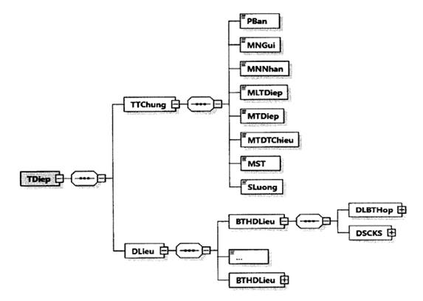

Hình minh họa 33: Định dạng thông điệp gửi bảng tổng hợp dữ liệu hóa đơn điện tử không có mã tới cơ quan thuế
- Định dạng chung cho thông điệp được mô tả tại Khoản 5, Mục IV, Phần I quy định này.
- Dữ liệu bảng tổng hợp hóa đơn không mã được đặt bên trong thẻ DLieu của thông điệp.
- Chi tiết định dạng của bảng tổng hợp dữ liệu hóa đơn điện tử không có mã của cơ quan thuế được mô tả tại Khoản 1, Mục IV, Phần II quy định này.
V. Thành phần dữ liệu áp dụng cho nghiệp vụ gửi Tờ khai dữ liệu hóa đơn, chứng từ hàng hoá, dịch vụ bán ra đến cơ quan thuế
Tờ khai dữ liệu hóa đơn, chứng từ hàng hóa, dịch vụ bán ra có định dạng sau:


Hình minh họa 34: Định dạng dữ liệu tờ khai dữ liệu hóa đơn, chứng từ hàng hóa, dịch vụ bán ra
Định dạng chi tiết được mô tả tại bảng dưới đây:
Tên chỉ tiêu | Tên thẻ | Độ dài tối đa | Kiểu dữ liệu | Ràng buộc
Thẻ gốc TKhai chứa thông tin tờ khai, trong đó bao gồm dữ liệu tờ khai và chữ ký số của NNT
Thẻ TKhaiYDLTKhai chứa dữ liệu tờ khai, trong đó bao gồm các thông tin chung của tờ khai, nội dung chi tiết tờ khai
Thẻ TKhai\DLTKhai\TTChung chứa thông tin chung tờ khai
Phiên bản XML (Trong Quy định này có giá trị là 2.0.0) | PBan | 6 | Chuỗi ký tự | Bắt buộc
Mẫu số (mẫu số tờ khai) | MSo | 15 | Chuỗi ký tự (Chi tiết tại Phụ lục VIII kèm theo Quy định này) | Bắt buộc
Tên (tên tờ khai) | Ten | 100 | Chuỗi ký tự | Bắt buộc
Loại kỳ tính thuế | LKTThue | 1 | Chuỗi ký tự (Chi tiết tại Phụ lục VII kèm theo Quy định này) | Bắt buộc
Kỳ tính thuế | KTThue | 10 | Chuỗi ký tự (Chi tiết tại Phụ lục VII kèm theo Quy định này) | Bắt buộc
...
 |  | Độ dài: 04
 |  | Giá trị: 383C
Thành phần dữ liệu (trong thẻ <DLQRCode>) và hình ảnh QR Code được hiển thị như sau:
- Thành phần dữ liệu:

- Hình ảnh QR Code trên hóa đơn:

